ЯБЛОНЯ
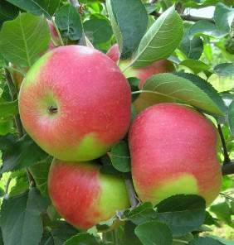
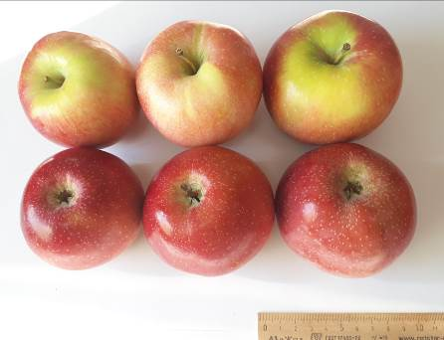
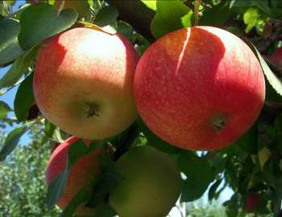
Характеристика основных биологических и хозяйственных признаков сортов яблони

Орфей
Наименование сорта | Происхождение | Помологическое описание сорта | Фенотипическая характеризация по комплексу характеристик ООС и UPOV
Орфей | Голден Делишес тетраплоидный × [Вольф Ривер × (Вольф Ривер × M. atrosanguinea 804/240-57)] |  | Признак |  | Индекс | Степень выраженности | Резуль-тат
 |  | Плоды очень эффектные, крупные (до 292 г), продолговато-конические, правильной формы. Плодоножка средней длины и толщины, прямокосопоставленная. Воронка глубокая, остроконическая, узкая, средне оржавленная. Чашечка опадающая, полуоткрытая. Блюдце мелкое, узкое, слабо бороздчатое. Кожица гладкая, сухая. Основная окраска плода зеленовато-желтая, покровная – сильно выраженная, размытая, малиновая. Подкожных точек мало, они среднего размера, зеленовато-серые, слабозаметные. Сердечко небольшое, луковичное. Камеры полуоткрытые, средние. Подчашечная трубка короткая, средней ширины, котловидная. Семена крупные, средней ширины, яйцевидные, коричневые. | 1. | Дерево: сила роста | 1 | очень слаборослое
 |  |  |  |  | 3 | слаборослое
 |  |  |  |  | 5 | среднерослое | 5
 | Фото сорта |  |  |  | 7 | сильнорослое
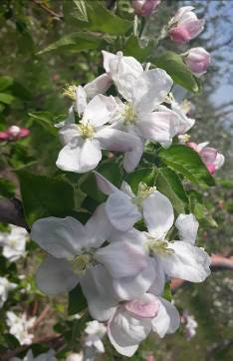
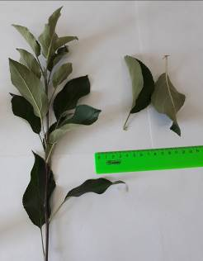
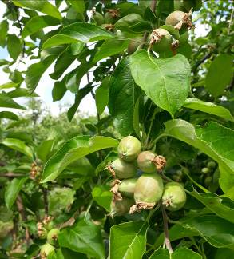
 |  |  | 2. | Дерево: тип | 1 | колонновидное
 |  |  |  |  | 2 | ветвистое | 2
 |  |  | 3. | Только ветвистый тип дерева: Дерево: форма кроны | 1 | вертикальная
 |  |  |  |  | 2 | раскидистая | 2
 |  |  |  |  | 3 | свисающая
 |  |  |  |  | 4 | плакучая
 |  |  | 4. | Дерево: тип плодоношения | 1 | только на кольчатках
 |  |  |  |  | 2 | на кольчатках и прутиках | 2
 |  |  |  |  | 3 | только на прутиках
 |  |  | 5. | Прирост прошлого года: толщина | 3 | тонкий
 |  |  |  |  | 5 | средней толщины | 5
 |  |  |  |  | 7 | толстый
 |  |  |  |  | 9 | очень толстый
 |  |  | 6. | Прирост прошлого года: длина междоузлий | 1 | очень короткие
 |  |  |  |  | 3 | короткие
 |  |  |  |  | 5 | средней длины | 5
 |  |  |  |  | 7 | длинные
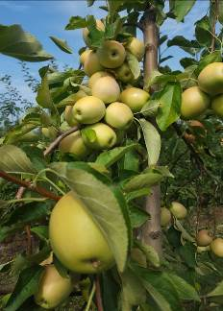
 |  |  | 7. | Прирост прошлого года: окраска солнечной стороны | 1 | зеленовато-коричневый
 |  |  |  |  | 2 | красновато-коричневый
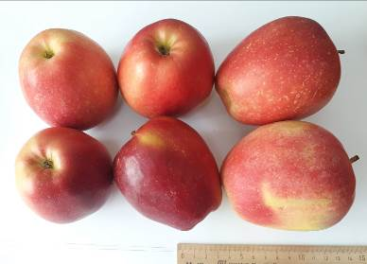
 |  |  |  |  | 3 | светло-коричневый
 |  |  |  |  | 4 | коричневый | 4
 |  |  |  |  | 5 | темно-коричневый
 |  |  | 8. | Прирост прошлого года: опушение (на верхней половине прироста) | 1 | отсутствует или очень слабое
 |  |  |  |  | 3 | слабое
 |  |  |  |  | 5 | среднее | 5
 |  |  |  |  | 7 | сильное
 |  |  |  |  | 9 | очень сильное
 |  |  | 9. | Прирост прошлого года: число чечевичек | 3 | мало
 |  |  | (*) |  | 5 | среднее число | 5
 |  |  |  |  | 7 | много
 |  |  | 10. | Листовая пластинка: положение относительно побега | 1 | направлена вверх
 |  |  | (*) |  | 2 | направлена в сторону | 2
 |  |  |  |  | 3 | направлена вниз
 |  |  | 11. | Листовая пластинка: длина | 1 | очень короткая
 |  |  | (*) |  | 3 | короткая
 |  |  |  |  | 5 | средней длины
 |  |  |  |  | 7 | длинная | 7
 |  |  | 12. | Листовая пластинка: ширина | 3 | узкая
 |  |  | (*) |  | 5 | средней ширины | 5
 |  |  |  |  | 7 | широкая
 |  |  | 13. | Листовая пластинка: отношение длины к ширине | 3 | маленькое
 |  |  | (*) |  | 5 | среднее
 |  |  |  |  | 7 | большое | 7
 |  |  | 14. | Листовая пластинка: интенсивность зеленой окраски | 3 | светлая
 |  |  |  |  | 5 | средняя | 5
 |  |  |  |  | 7 | темная
 |  |  | 15. | Листовая пластинка: надрезанность края (верхняя половина) | 1 | городчатый
 |  |  |  |  | 2 | двоякогородчатый
 |  |  |  |  | 3 | зубчатый 1-го типа | 3
 |  |  |  |  | 4 | зубчатый 2-го типа
 |  |  |  |  | 5 | двоякозубчатый
 |  |  | 16. | Листовая пластинка: опушение нижней стороны | 1 | отсутствует или слабое
 |  |  |  |  | 2 | среднее | 2
 |  |  |  |  | 3 | сильное
 |  |  | 17. | Черешок: длина | 3 | короткий
 |  |  | (*) |  | 5 | средней длины | 5
 |  |  |  |  | 7 | длинный
 |  |  | 18. | Черешок: размер антоциановой окраски от основания | 3 | маленькая | 3
 |  |  |  |  | 5 | среднего размера
 |  |  |  |  | 7 | большая
 |  |  | 19. | Цветок: преобладающая окраска на стадии бутона | 1 | белый
 |  |  | (*) |  | 2 | желтовато-розовый
 |  |  |  |  | 3 | светло-розовый
 |  |  |  |  | 4 | темно-розовый | 4
 |  |  |  |  | 5 | красный
 |  |  |  |  | 6 | темно-красный
 |  |  |  |  | 7 | фиолетовый
 |  |  | 20. | Цветок: диаметр с лепестками, прижатыми в горизонтальное положение | 1 | очень маленький
 |  |  | (*) |  | 3 | маленький
 |  |  |  |  | 5 | среднего диаметра
 |  |  |  |  | 7 | большой | 7
 |  |  | 21. | Цветок: положение лепестков | 1 | свободные
 |  |  | (*) |  | 2 | промежуточные | 2
 |  |  |  |  | 3 | перекрывающиеся
 |  |  | 22. | Цветок: положение рыльцев пестика относительно тычинок | 1 | ниже
 |  |  |  |  | 2 | на одном уровне | 2
 |  |  |  |  | 3 | выше
 |  |  | 23. | Молодой плод: размер антоциановой окраски | 1 | отсутствует или оч. маленькая
 |  |  |  |  | 3 | маленькая | 3
 |  |  |  |  | 5 | среднего размера
 |  |  |  |  | 7 | большая
 |  |  |  |  | 9 | очень большая
 |  |  | 24. | Плод: размер | 1 | очень мелкий
 |  |  | (*) |  | 2 | от очень мелкого до мелкого
 |  |  |  |  | 3 | мелкий
 |  |  |  |  | 4 | от мелкого до среднего
 |  |  |  |  | 5 | среднего размера
 |  |  |  |  | 6 | от среднего до крупного
 |  |  |  |  | 7 | крупный | 7
 |  |  |  |  | 8 | от крупного до очень крупного
 |  |  |  |  | 9 | очень крупный
 |  |  | 25. | Плод: высота | 3 | низкий
 |  |  | (*) |  | 5 | средней высоты
 |  |  |  |  | 7 | высокий | 7
 |  |  | 26. | Плод: диаметр | 3 | маленький
 |  |  | (*) |  | 5 | среднего диаметра | 5
 |  |  |  |  | 7 | большой
 |  |  | 27. | Плод: отношение высоты к диаметру | 1 | очень маленькое
 |  |  | (*) |  | 3 | маленькое
 |  |  |  |  | 5 | среднее
 |  |  |  |  | 7 | большое | 7
 |  |  |  |  | 9 | очень большое
 |  |  | 28. | Плод: форма | 1 | цилиндрический с перехватом
 |  |  | (*) |  | 2 | конический
 |  |  |  |  | 3 | яйцевидный
 |  |  |  |  | 4 | цилиндрический | 4
 |  |  |  |  | 5 | эллипсовидный
 |  |  |  |  | 6 | шаровидный
 |  |  |  |  | 7 | приплюснутый шаровидный
 |  |  | 29. | Плод: ребристость | 1 | отсутствует или слабая | 1
 |  |  |  |  | 2 | средняя
 |  |  |  |  | 3 | сильная
 |  |  | 30. | Плод: корона на чашечном конце (верхушке) | 1 | отсутствует или слабая
 |  |  |  |  | 2 | средняя
 |  |  |  |  | 3 | сильная | 3
 |  |  | 31. | Плод: размер чашечки | 3 | маленькая
 |  |  | (*) |  | 5 | среднего размера | 5
 |  |  |  |  | 7 | большая
 |  |  | 32. | Плод: длина чашелистиков | 3 | короткие
 |  |  |  |  | 5 | средней длины | 5
 |  |  |  |  | 7 | длинные
 |  |  | 33. | Плод: восковой налет на кожице | 1 | отсутствует или слабый | 1
 |  |  | (*) |  | 2 | средний
 |  |  |  |  | 3 | сильный
 |  |  | 34. | Плод: маслянистость кожицы | 1 | отсутствует или слабая | 1
 |  |  |  |  | 2 | средняя
 |  |  |  |  | 3 | сильная
 |  |  | 35. | Плод: основная окраска | 1 | не видна
 |  |  | (*) |  | 2 | беловато-желтая
 |  |  |  |  | 3 | желтая
 |  |  |  |  | 4 | беловато-зеленая
 |  |  |  |  | 5 | желто-зеленая | 5
 |  |  |  |  | 6 | зеленая
 |  |  | 36. | Плод: доля поверхности кожуры под покровной окраской | 1 | отсутствует или оч. маленькая | 1
 |  |  | (*) |  | 3 | маленькая
 |  |  |  |  | 5 | средняя
 |  |  |  |  | 7 | большая
 |  |  |  |  | 9 | очень большая
 |  |  | 37. | Плод: покровная окраска без воскового налета | 1 | оранжево-красная
 |  |  | (*) |  | 2 | розово-красная
 |  |  |  |  | 3 | красная
 |  |  |  |  | 4 | фиолетово-красная
 |  |  |  |  | 5 | коричнево-красная
 |  |  | 38. | Плод: интенсивность покровной окраски | 3 | светлая
 |  |  | (*) |  | 5 | средняя
 |  |  |  |  | 7 | темная
 |  |  | 39. | Плод: тип покровной окраски | 1 | только равномерная
 |  |  | (*) |  | 2 | равномерная со слабо определяемыми полосами
 |  |  |  |  | 3 | равномерная с явными полосами
 |  |  |  |  | 4 | слабая равномерная с явными полосами
 |  |  |  |  | 5 | только полосами
 |  |  |  |  | 6 | равномерная и пятнистая
 |  |  |  |  | 7 | равномерная, полосами и пятнистая
 |  |  | 40. | Плод: ширина полос | 3 | узкие
 |  |  | (*) |  | 5 | средней ширины
 |  |  |  |  | 7 | широкие
 |  |  | 41. | Плод: оржавленность вокруг воронки | 1 | отсутствует или маленькая
 |  |  | (*) |  | 2 | средняя | 2
 |  |  |  |  | 3 | большая
 |  |  | 42. | Плод: оржавленность на боках | 1 | отсутствует или маленькая | 1
 |  |  |  |  | 2 | средняя
 |  |  |  |  | 3 | большая
 |  |  | 43. | Плод: оржавленность вокруг чашечки | 1 | отсутствует или маленькая | 1
 |  |  | (*) |  | 2 | средняя
 |  |  |  |  | 3 | большая
 |  |  | 44. | Плод: число подкожных точек | 3 | мало
 |  |  |  |  | 5 | среднее число
 |  |  |  |  | 7 | много | 7
 |  |  | 45. | Плод: размер подкожных точек | 3 | маленькие
 |  |  |  |  | 5 | среднего размера | 5
 |  |  |  |  | 7 | большие
 |  |  | 46. | Плод: длина плодоножки | 1 | очень короткая
 |  |  | (*) |  | 3 | короткая
 |  |  |  |  | 5 | средней длины | 5
 |  |  |  |  | 7 | длинная
 |  |  |  |  | 9 | очень длинная
 |  |  | 47. | Плод: толщина плодоножки | 3 | тонкая
 |  |  | (*) |  | 5 | средней толщины | 5
 |  |  |  |  | 7 | толстая
 |  |  | 48. | Плод: глубина воронки | 3 | мелкая
 |  |  | (*) |  | 5 | средней глубины
 |  |  |  |  | 7 | глубокая | 7
 |  |  | 49. | Плод: ширина воронки | 3 | узкая
 |  |  | (*) |  | 5 | средней ширины | 5
 |  |  |  |  | 7 | широкая
 |  |  | 50. | Плод: глубина чашечки | 3 | мелкая
 |  |  | (*) |  | 5 | средней глубины | 5
 |  |  |  |  | 7 | глубокая
 |  |  | 51. | Плод: ширина чашечки | 3 | узкая
 |  |  | (*) |  | 5 | средней ширины | 5
 |  |  |  |  | 7 | широкая
 |  |  | 52. | Плод: плотность мякоти | 1 | очень мягкая
 |  |  | (*) |  | 3 | мягкая
 |  |  |  |  | 5 | средней плотности | 5
 |  |  |  |  | 7 | плотная
 |  |  |  |  | 9 | очень плотная
 |  |  | 53. | Плод: окраска мякоти | 1 | белая
 |  |  | (*) |  | 2 | кремовая | 2
 |  |  |  |  | 3 | желтоватая
 |  |  |  |  | 4 | зеленоватая
 |  |  |  |  | 5 | розоватая
 |  |  |  |  | 6 | красноватая
 |  |  | 54. | Плод: открытость семенных камер (поперечное сечение) | 1 | закрытые или слегка открытые
 |  |  | (*) |  | 2 | умеренно открытые | 2
 |  |  |  |  | 3 | полностью открытые
 |  |  | 55. | Время начала цветения | 1 | очень раннее
 |  |  | (*) |  | 3 | раннее
 |  |  |  |  | 5 | среднее | 5
 |  |  |  |  | 7 | позднее
 |  |  |  |  | 9 | очень позднее
 |  |  | 56. | Время сбора урожая | 1 | очень раннее
 |  |  |  |  | 3 | раннее
 |  |  |  |  | 5 | среднее
 |  |  |  |  | 7 | позднее | 7
 |  |  |  |  | 9 | очень позднее
 |  |  | 57. | Время потребительской спелости плодов | 1 | раннелетнее (очень раннее)
 |  |  |  |  | 2 | летнее (от очень раннего до раннего)
 |  |  |  |  | 3 | позднелетнее (раннее)
 |  |  |  |  | 4 | раннеосеннее (от раннего до среднего)
 |  |  |  |  | 5 | осеннее (среднее)
 |  |  |  | международное название степеней выраженности признака в скобках | 6 | позднееосеннее (от среднего до позднего)
 |  |  |  |  | 7 | раннезимнее (позднее)
 |  |  |  |  | 8 | зимнее (от позднего до очень позднего) | 8
 |  |  |  |  | 9 | позднезимнее (очень позднее)

Марго
Наименование сорта | Происхождение | Помологическое описание сорта | Фенотипическая характеризация по комплексу характеристик ООС и UPOV
Марго | Голден Делишес тетраплоидный ´ (F2 M. floribunda ´ Голден Делишес).
 |  | Плоды крупные и очень крупные (средняя масса 234 г, максимальная – 325 г), красивой, продолговатой формы, с гладкой кожицей. Плодоножка средней длины и толщины, изогнутая. Воронка глубокая, средней ширины, средне оржавленная. Чашечка опадающая, полуоткрытая. Блюдце средней глубины и ширины, бороздчатое. Кожица гладкая, сухая. Основная окраска плода зеленовато-желтая, покровная – отсутствует. Подкожных точек много, они среднего размера, серые, хорошо заметные. Сердечко среднего размера, яйцевидное. Камеры полуоткрытые, средние. Подчашечная трубка короткая, средней ширины, котловидная. Семена средней длины и ширины, конические, коричневые. | Признак |  | Индекс | Степень выраженности | Резуль-тат
 |  |  | 1. | Дерево: сила роста | 1 | очень слаборослое
 |  |  |  |  | 3 | слаборослое
 |  |  |  |  | 5 | среднерослое | 5
 |  |  |  |  | 7 | сильнорослое
 |  |  | 2. | Дерево: тип | 1 | колонновидное
 |  |  | (*) |  | 2 | ветвистое | 2
 |  |  | 3. | Только ветвистый тип дерева: Дерево: форма кроны | 1 | вертикальная
 | Фото сорта |  | (*) |  | 2 | раскидистая | 2
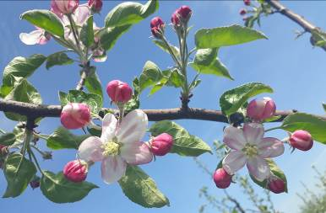
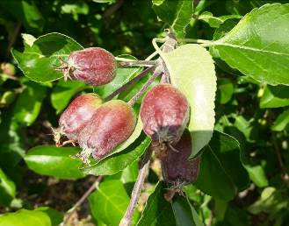
 |  |  |  |  | 3 | свисающая
 |  |  |  |  | 4 | плакучая
 |  |  | 4. | Дерево: тип плодоношения | 1 | только на кольчатках
 |  |  |  |  | 2 | на кольчатках и прутиках | 2
 |  |  |  |  | 3 | только на прутиках
 |  |  | 5. | Прирост прошлого года: толщина | 3 | тонкий
 |  |  |  |  | 5 | средней толщины | 5
 |  |  |  |  | 7 | толстый
 |  |  |  |  | 9 | очень толстый
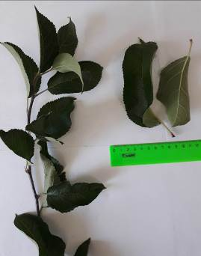
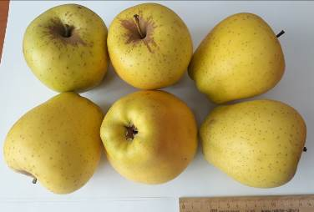
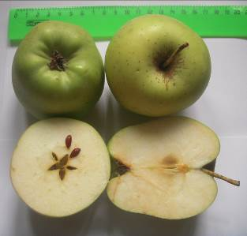
 |  |  | 6. | Прирост прошлого года: длина междоузлий | 1 | очень короткие
 |  |  | (*) |  | 3 | короткие
 |  |  |  |  | 5 | средней длины | 5
 |  |  |  |  | 7 | длинные
 |  |  | 7. | Прирост прошлого года: окраска солнечной стороны | 1 | зеленовато-коричневый
 |  |  |  |  | 2 | красновато-коричневый
 |  |  |  |  | 3 | светло-коричневый
 |  |  |  |  | 4 | коричневый | 4
 |  |  |  |  | 5 | темно-коричневый
 |  |  | 8. | Прирост прошлого года: опушение (на верхней половине прироста) | 1 | отсутствует или очень слабое
 |  |  |  |  | 3 | слабое
 |  |  |  |  | 5 | среднее | 5
 |  |  |  |  | 7 | сильное
 |  |  |  |  | 9 | очень сильное
 |  |  | 9. | Прирост прошлого года: число чечевичек | 3 | мало
 |  |  | (*) |  | 5 | среднее число | 5
 |  |  |  |  | 7 | много
 |  |  | 10. | Листовая пластинка: положение относительно побега | 1 | направлена вверх
 |  |  | (*) |  | 2 | направлена в сторону | 2
 |  |  |  |  | 3 | направлена вниз
 |  |  | 11. | Листовая пластинка: длина | 1 | очень короткая
 |  |  | (*) |  | 3 | короткая
 |  |  |  |  | 5 | средней длины
 |  |  |  |  | 7 | длинная | 7
 |  |  | 12. | Листовая пластинка: ширина | 3 | узкая
 |  |  | (*) |  | 5 | средней ширины | 5
 |  |  |  |  | 7 | широкая
 |  |  | 13. | Листовая пластинка: отношение длины к ширине | 3 | маленькое
 |  |  | (*) |  | 5 | среднее
 |  |  |  |  | 7 | большое | 7
 |  |  | 14. | Листовая пластинка: интенсивность зеленой окраски | 3 | светлая
 |  |  |  |  | 5 | средняя | 5
 |  |  |  |  | 7 | темная
 |  |  | 15. | Листовая пластинка: надрезанность края (верхняя половина) | 1 | городчатый
 |  |  |  |  | 2 | двоякогородчатый
 |  |  |  |  | 3 | зубчатый 1-го типа | 3
 |  |  |  |  | 4 | зубчатый 2-го типа
 |  |  |  |  | 5 | двоякозубчатый
 |  |  | 16. | Листовая пластинка: опушение нижней стороны | 1 | отсутствует или слабое
 |  |  |  |  | 2 | среднее | 2
 |  |  |  |  | 3 | сильное
 |  |  | 17. | Черешок: длина | 3 | короткий
 |  |  | (*) |  | 5 | средней длины | 5
 |  |  |  |  | 7 | длинный
 |  |  | 18. | Черешок: размер антоциановой окраски от основания | 3 | маленькая | 3
 |  |  |  |  | 5 | среднего размера
 |  |  |  |  | 7 | большая
 |  |  | 19. | Цветок: преобладающая окраска на стадии бутона | 1 | белый
 |  |  | (*) |  | 2 | желтовато-розовый
 |  |  |  |  | 3 | светло-розовый
 |  |  |  |  | 4 | темно-розовый | 4
 |  |  |  |  | 5 | красный
 |  |  |  |  | 6 | темно-красный
 |  |  |  |  | 7 | фиолетовый
 |  |  | 20. | Цветок: диаметр с лепестками, прижатыми в горизонтальное положение | 1 | очень маленький
 |  |  | (*) |  | 3 | маленький
 |  |  |  |  | 5 | среднего диаметра
 |  |  |  |  | 7 | большой | 7
 |  |  | 21. | Цветок: положение лепестков | 1 | свободные
 |  |  | (*) |  | 2 | промежуточные | 2
 |  |  |  |  | 3 | перекрывающиеся
 |  |  | 22. | Цветок: положение рыльцев пестика относительно тычинок | 1 | ниже
 |  |  |  |  | 2 | на одном уровне | 2
 |  |  |  |  | 3 | выше
 |  |  | 23. | Молодой плод: размер антоциановой окраски | 1 | отсутствует или оч. маленькая
 |  |  |  |  | 3 | маленькая | 3
 |  |  |  |  | 5 | среднего размера
 |  |  |  |  | 7 | большая
 |  |  |  |  | 9 | очень большая
 |  |  | 24. | Плод: размер | 1 | очень мелкий
 |  |  | (*) |  | 2 | от очень мелкого до мелкого
 |  |  |  |  | 3 | мелкий
 |  |  |  |  | 4 | от мелкого до среднего
 |  |  |  |  | 5 | среднего размера
 |  |  |  |  | 6 | от среднего до крупного
 |  |  |  |  | 7 | крупный | 7
 |  |  |  |  | 8 | от крупного до очень крупного
 |  |  |  |  | 9 | очень крупный
 |  |  | 25. | Плод: высота | 3 | низкий
 |  |  | (*) |  | 5 | средней высоты
 |  |  |  |  | 7 | высокий | 7
 |  |  | 26. | Плод: диаметр | 3 | маленький
 |  |  | (*) |  | 5 | среднего диаметра | 5
 |  |  |  |  | 7 | большой
 |  |  | 27. | Плод: отношение высоты к диаметру | 1 | очень маленькое
 |  |  | (*) |  | 3 | маленькое
 |  |  |  |  | 5 | среднее
 |  |  |  |  | 7 | большое | 7
 |  |  |  |  | 9 | очень большое
 |  |  | 28. | Плод: форма | 1 | цилиндрический с перехватом
 |  |  | (*) |  | 2 | конический
 |  |  |  |  | 3 | яйцевидный
 |  |  |  |  | 4 | цилиндрический | 4
 |  |  |  |  | 5 | эллипсовидный
 |  |  |  |  | 6 | шаровидный
 |  |  |  |  | 7 | приплюснутый шаровидный
 |  |  | 29. | Плод: ребристость | 1 | отсутствует или слабая | 1
 |  |  |  |  | 2 | средняя
 |  |  |  |  | 3 | сильная
 |  |  | 30. | Плод: корона на чашечном конце (верхушке) | 1 | отсутствует или слабая
 |  |  |  |  | 2 | средняя
 |  |  |  |  | 3 | сильная | 3
 |  |  | 31. | Плод: размер чашечки | 3 | маленькая
 |  |  | (*) |  | 5 | среднего размера | 5
 |  |  |  |  | 7 | большая
 |  |  | 32. | Плод: длина чашелистиков | 3 | короткие
 |  |  |  |  | 5 | средней длины | 5
 |  |  |  |  | 7 | длинные
 |  |  | 33. | Плод: восковой налет на кожице | 1 | отсутствует или слабый | 1
 |  |  | (*) |  | 2 | средний
 |  |  |  |  | 3 | сильный
 |  |  | 34. | Плод: маслянистость кожицы | 1 | отсутствует или слабая | 1
 |  |  |  |  | 2 | средняя
 |  |  |  |  | 3 | сильная
 |  |  | 35. | Плод: основная окраска | 1 | не видна
 |  |  | (*) |  | 2 | беловато-желтая
 |  |  |  |  | 3 | желтая
 |  |  |  |  | 4 | беловато-зеленая
 |  |  |  |  | 5 | желто-зеленая | 5
 |  |  |  |  | 6 | зеленая
 |  |  | 36. | Плод: доля поверхности кожуры под покровной окраской | 1 | отсутствует или оч. маленькая | 1
 |  |  | (*) |  | 3 | маленькая
 |  |  |  |  | 5 | средняя
 |  |  |  |  | 7 | большая
 |  |  |  |  | 9 | очень большая
 |  |  | 37. | Плод: покровная окраска без воскового налета | 1 | оранжево-красная
 |  |  | (*) |  | 2 | розово-красная
 |  |  |  |  | 3 | красная
 |  |  |  |  | 4 | фиолетово-красная
 |  |  |  |  | 5 | коричнево-красная
 |  |  | 38. | Плод: интенсивность покровной окраски | 3 | светлая
 |  |  | (*) |  | 5 | средняя
 |  |  |  |  | 7 | темная
 |  |  | 39. | Плод: тип покровной окраски | 1 | только равномерная
 |  |  | (*) |  | 2 | равномерная со слабо определяемыми полосами
 |  |  |  |  | 3 | равномерная с явными полосами
 |  |  |  |  | 4 | слабая равномерная с явными полосами
 |  |  |  |  | 5 | только полосами
 |  |  |  |  | 6 | равномерная и пятнистая
 |  |  |  |  | 7 | равномерная, полосами и пятнистая
 |  |  | 40. | Плод: ширина полос | 3 | узкие
 |  |  | (*) |  | 5 | средней ширины
 |  |  |  |  | 7 | широкие
 |  |  | 41. | Плод: оржавленность вокруг воронки | 1 | отсутствует или маленькая
 |  |  | (*) |  | 2 | средняя | 2
 |  |  |  |  | 3 | большая
 |  |  | 42. | Плод: оржавленность на боках | 1 | отсутствует или маленькая | 1
 |  |  |  |  | 2 | средняя
 |  |  |  |  | 3 | большая
 |  |  | 43. | Плод: оржавленность вокруг чашечки | 1 | отсутствует или маленькая | 1
 |  |  | (*) |  | 2 | средняя
 |  |  |  |  | 3 | большая
 |  |  | 44. | Плод: число подкожных точек | 3 | мало
 |  |  |  |  | 5 | среднее число
 |  |  |  |  | 7 | много | 7
 |  |  | 45. | Плод: размер подкожных точек | 3 | маленькие
 |  |  |  |  | 5 | среднего размера | 5
 |  |  |  |  | 7 | большие
 |  |  | 46. | Плод: длина плодоножки | 1 | очень короткая
 |  |  | (*) |  | 3 | короткая
 |  |  |  |  | 5 | средней длины | 5
 |  |  |  |  | 7 | длинная
 |  |  |  |  | 9 | очень длинная
 |  |  | 47. | Плод: толщина плодоножки | 3 | тонкая
 |  |  | (*) |  | 5 | средней толщины | 5
 |  |  |  |  | 7 | толстая
 |  |  | 48. | Плод: глубина воронки | 3 | мелкая
 |  |  | (*) |  | 5 | средней глубины
 |  |  |  |  | 7 | глубокая | 7
 |  |  | 49. | Плод: ширина воронки | 3 | узкая
 |  |  | (*) |  | 5 | средней ширины | 5
 |  |  |  |  | 7 | широкая
 |  |  | 50. | Плод: глубина чашечки | 3 | мелкая
 |  |  | (*) |  | 5 | средней глубины | 5
 |  |  |  |  | 7 | глубокая
 |  |  | 51. | Плод: ширина чашечки | 3 | узкая
 |  |  | (*) |  | 5 | средней ширины | 5
 |  |  |  |  | 7 | широкая
 |  |  | 52. | Плод: плотность мякоти | 1 | очень мягкая
 |  |  | (*) |  | 3 | мягкая
 |  |  |  |  | 5 | средней плотности | 5
 |  |  |  |  | 7 | плотная
 |  |  |  |  | 9 | очень плотная
 |  |  | 53. | Плод: окраска мякоти | 1 | белая
 |  |  | (*) |  | 2 | кремовая | 2
 |  |  |  |  | 3 | желтоватая
 |  |  |  |  | 4 | зеленоватая
 |  |  |  |  | 5 | розоватая
 |  |  |  |  | 6 | красноватая
 |  |  | 54. | Плод: открытость семенных камер (поперечное сечение) | 1 | закрытые или слегка открытые
 |  |  | (*) |  | 2 | умеренно открытые | 2
 |  |  |  |  | 3 | полностью открытые
 |  |  | 55. | Время начала цветения | 1 | очень раннее
 |  |  | (*) |  | 3 | раннее
 |  |  |  |  | 5 | среднее | 5
 |  |  |  |  | 7 | позднее
 |  |  |  |  | 9 | очень позднее
 |  |  | 56. | Время сбора урожая | 1 | очень раннее
 |  |  |  |  | 3 | раннее
 |  |  |  |  | 5 | среднее
 |  |  |  |  | 7 | позднее | 7
 |  |  |  |  | 9 | очень позднее
 |  |  | 57. | Время потребительской спелости плодов | 1 | раннелетнее (очень раннее)
 |  |  |  |  | 2 | летнее (от очень раннего до раннего)
 |  |  |  |  | 3 | позднелетнее (раннее)
 |  |  |  |  | 4 | раннеосеннее (от раннего до среднего)
 |  |  |  |  | 5 | осеннее (среднее)
 |  |  |  | международное название степеней выраженности признака в скобках | 6 | позднееосеннее (от среднего до позднего)
 |  |  |  |  | 7 | раннезимнее (позднее)
 |  |  |  |  | 8 | зимнее (от позднего до очень позднего) | 8
 |  |  |  |  | 9 | позднезимнее (очень позднее)

Ренет куб.
Наименование сорта | Происхождение | Помологическое описание сорта | Фенотипическая характеризация по комплексу характеристик ООС и UPOV

Ренет кубанский | Получен клоновым отбором от сорта Ренет Симиренко с применением мутационной селекции – от обработки побегов раствором мутагена N-нитрозометилмочевины | Плоды средней величины или крупные. Большинство плодов в кроне представлены четко ассиметричными, усеченно-коническими, уплощенными. Поверхность плодов гладкая. Основная окраска плодов ярко-зеленая, с очень крупными белыми, округлыми, густыми подкожными точками – отличие от исходного сорта, у которого более выражена белесая побежалость. На южной стороне кроны на стороне плодов, хорошо открытых солнцу, к съему плодов в конце сентября – октябре развивается темно-малиновый румянец (отличие: у исходного сорта – охристый загар). Особенно это характерно в садах с залужением междурядий. Кожица гладкая, плотная, с умеренным восковым налетом (в лежке усиливается), в глубине широкой и глубокой (отличие) воронки – оржавлена, часто с лучами, выходящими за ее пределы. Плодоножка тонкая, средней длины (без наплывов) – деревянистая, чуть изогнута (отличие). Блюдце широкое, средней глубины, ровное со слабой 5-ти лучевой сборчатостью по стенкам ее и заметным плато у основания чашелистиков. Чашечка открыта или полуоткрыта. Подчашечная трубка конусовидная или переходит в узкую трубку, образуя воронку. Семенные камеры небольшие закрытые (отличие), осевая полость – узкая. Семена мелкие плосковато-округлые (отличие), коричневые. | Признак |  | Индекс | Степень выраженности | Результат
 |  |  | 1. | Дерево: сила роста | 1 | очень слаборослое
 |  |  |  |  | 3 | слаборослое
 | Фото сорта |  |  |  | 5 | среднерослое | 5
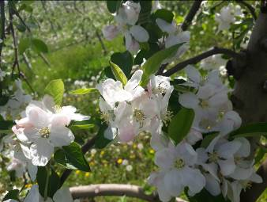
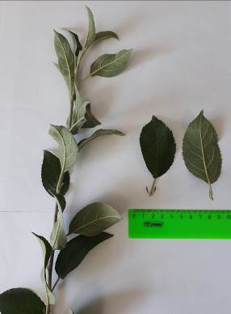
 |  |  |  |  | 7 | сильнорослое
 |  |  | 2. | Дерево: тип | 1 | колонновидное
 |  |  | (*) |  | 2 | ветвистое | 2
 |  |  | 3. | Только ветвистый тип дерева: Дерево: форма кроны | 1 | вертикальная
 |  |  | (*) |  | 2 | раскидистая | 2
 |  |  |  |  | 3 | свисающая
 |  |  |  |  | 4 | плакучая
 |  |  | 4. | Дерево: тип плодоношения | 1 | только на кольчатках
 |  |  |  |  | 2 | на кольчатках и прутиках | 2
 |  |  |  |  | 3 | только на прутиках
 |  |  | 5. | Прирост прошлого года: толщина | 3 | тонкий
 |  |  |  |  | 5 | средней толщины | 5
 |  |  |  |  | 7 | толстый
 |  |  |  |  | 9 | очень толстый
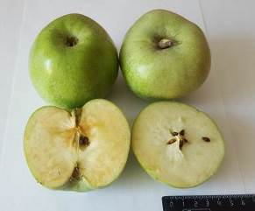
 |  |  | 6. | Прирост прошлого года: длина междоузлий | 1 | очень короткие
 |  |  | (*) |  | 3 | короткие | 3
 |  |  |  |  | 5 | средней длины
 |  |  |  |  | 7 | длинные
 |  |  | 7. | Прирост прошлого года: окраска солнечной стороны | 1 | зеленовато-коричневый | 1
 |  |  |  |  | 2 | красновато-коричневый
 |  |  |  |  | 3 | светло-коричневый
 |  |  |  |  | 4 | коричневый
 |  |  |  |  | 5 | темно-коричневый
 |  |  | 8. | Прирост прошлого года: опушение (на верхней половине прироста) | 1 | отсутствует или очень слабое
 |  |  |  |  | 3 | слабое
 |  |  |  |  | 5 | среднее
 |  |  |  |  | 7 | сильное | 7
 |  |  |  |  | 9 | очень сильное
 |  |  | 9. | Прирост прошлого года: число чечевичек | 3 | мало
 |  |  | (*) |  | 5 | среднее число | 5
 |  |  |  |  | 7 | много
 |  |  | 10. | Листовая пластинка: положение относительно побега | 1 | направлена вверх | 1
 |  |  | (*) |  | 2 | направлена в сторону
 |  |  |  |  | 3 | направлена вниз
 |  |  | 11. | Листовая пластинка: длина | 1 | очень короткая
 |  |  | (*) |  | 3 | короткая
 |  |  |  |  | 5 | средней длины
 |  |  |  |  | 7 | длинная | 7
 |  |  | 12. | Листовая пластинка: ширина | 3 | узкая
 |  |  | (*) |  | 5 | средней ширины | 5
 |  |  |  |  | 7 | широкая
 |  |  | 13. | Листовая пластинка: отношение длины к ширине | 3 | маленькое
 |  |  | (*) |  | 5 | среднее
 |  |  |  |  | 7 | большое | 7
 |  |  | 14. | Листовая пластинка: интенсивность зеленой окраски | 3 | светлая
 |  |  |  |  | 5 | средняя
 |  |  |  |  | 7 | темная | 7
 |  |  | 15. | Листовая пластинка: надрезанность края (верхняя половина) | 1 | городчатый | 1
 |  |  |  |  | 2 | двоякогородчатый
 |  |  |  |  | 3 | зубчатый 1-го типа
 |  |  |  |  | 4 | зубчатый 2-го типа
 |  |  |  |  | 5 | двоякозубчатый
 |  |  | 16. | Листовая пластинка: опушение нижней стороны | 1 | отсутствует или слабое | 1
 |  |  |  |  | 2 | среднее
 |  |  |  |  | 3 | сильное
 |  |  | 17. | Черешок: длина | 3 | короткий | 3
 |  |  | (*) |  | 5 | средней длины
 |  |  |  |  | 7 | длинный
 |  |  | 18. | Черешок: размер антоциановой окраски от основания | 3 | маленькая | 3
 |  |  |  |  | 5 | среднего размера
 |  |  |  |  | 7 | большая
 |  |  | 19. | Цветок: преобладающая окраска на стадии бутона | 1 | белый
 |  |  | (*) |  | 2 | желтовато-розовый
 |  |  |  |  | 3 | светло-розовый | 3
 |  |  |  |  | 4 | темно-розовый
 |  |  |  |  | 5 | красный
 |  |  |  |  | 6 | темно-красный
 |  |  |  |  | 7 | фиолетовый
 |  |  | 20. | Цветок: диаметр с лепестками, прижатыми в горизонтальное положение | 1 | очень маленький
 |  |  | (*) |  | 3 | маленький
 |  |  |  |  | 5 | среднего диаметра | 5
 |  |  |  |  | 7 | большой
 |  |  | 21. | Цветок: положение лепестков | 1 | свободные
 |  |  | (*) |  | 2 | промежуточные
 |  |  |  |  | 3 | перекрывающиеся | 3
 |  |  | 22. | Цветок: положение рыльцев пестика относительно тычинок | 1 | ниже
 |  |  |  |  | 2 | на одном уровне | 2
 |  |  |  |  | 3 | выше
 |  |  | 23. | Молодой плод: размер антоциановой окраски | 1 | отсутствует или оч. маленькая | 1
 |  |  |  |  | 3 | маленькая
 |  |  |  |  | 5 | среднего размера
 |  |  |  |  | 7 | большая
 |  |  |  |  | 9 | очень большая
 |  |  | 24. | Плод: размер | 1 | очень мелкий
 |  |  | (*) |  | 2 | от очень мелкого до мелкого
 |  |  |  |  | 3 | мелкий
 |  |  |  |  | 4 | от мелкого до среднего
 |  |  |  |  | 5 | среднего размера
 |  |  |  |  | 6 | от среднего до крупного
 |  |  |  |  | 7 | крупный | 7
 |  |  |  |  | 8 | от крупного до очень крупного
 |  |  |  |  | 9 | очень крупный
 |  |  | 25. | Плод: высота | 3 | низкий
 |  |  | (*) |  | 5 | средней высоты | 5
 |  |  |  |  | 7 | высокий
 |  |  | 26. | Плод: диаметр | 3 | маленький
 |  |  | (*) |  | 5 | среднего диаметра | 5
 |  |  |  |  | 7 | большой
 |  |  | 27. | Плод: отношение высоты к диаметру | 1 | очень маленькое | 1
 |  |  | (*) |  | 3 | маленькое
 |  |  |  |  | 5 | среднее
 |  |  |  |  | 7 | большое
 |  |  |  |  | 9 | очень большое
 |  |  | 28. | Плод: форма | 1 | цилиндрический с перехватом
 |  |  | (*) |  | 2 | конический
 |  |  |  |  | 3 | яйцевидный
 |  |  |  |  | 4 | цилиндрический
 |  |  |  |  | 5 | эллипсовидный | 5
 |  |  |  |  | 6 | шаровидный
 |  |  |  |  | 7 | приплюснутый шаровидный
 |  |  | 29. | Плод: ребристость | 1 | отсутствует или слабая | 1
 |  |  |  |  | 2 | средняя
 |  |  |  |  | 3 | сильная
 |  |  | 30. | Плод: корона на чашечном конце (верхушке) | 1 | отсутствует или слабая | 1
 |  |  |  |  | 2 | средняя
 |  |  |  |  | 3 | сильная
 |  |  | 31. | Плод: размер чашечки | 3 | маленькая | 3
 |  |  | (*) |  | 5 | среднего размера
 |  |  |  |  | 7 | большая
 |  |  | 32. | Плод: длина чашелистиков | 3 | короткие | 3
 |  |  |  |  | 5 | средней длины
 |  |  |  |  | 7 | длинные
 |  |  | 33. | Плод: восковой налет на кожице | 1 | отсутствует или слабый
 |  |  | (*) |  | 2 | средний | 2
 |  |  |  |  | 3 | сильный
 |  |  | 34. | Плод: маслянистость кожицы | 1 | отсутствует или слабая
 |  |  |  |  | 2 | средняя | 2
 |  |  |  |  | 3 | сильная
 |  |  | 35. | Плод: основная окраска | 1 | не видна
 |  |  | (*) |  | 2 | беловато-желтая
 |  |  |  |  | 3 | желтая
 |  |  |  |  | 4 | беловато-зеленая
 |  |  |  |  | 5 | желто-зеленая
 |  |  |  |  | 6 | зеленая | 6
 |  |  | 36. | Плод: доля поверхности кожуры под покровной окраской | 1 | отсутствует или оч. маленькая | 1
 |  |  | (*) |  | 3 | маленькая
 |  |  |  |  | 5 | средняя
 |  |  |  |  | 7 | большая
 |  |  |  |  | 9 | очень большая
 |  |  | 37. | Плод: покровная окраска без воскового налета | 1 | оранжево-красная
 |  |  | (*) |  | 2 | розово-красная
 |  |  |  |  | 3 | красная
 |  |  |  |  | 4 | фиолетово-красная
 |  |  |  |  | 5 | коричнево-красная
 |  |  | 38. | Плод: интенсивность покровной окраски | 3 | светлая
 |  |  | (*) |  | 5 | средняя
 |  |  |  |  | 7 | темная
 |  |  | 39. | Плод: тип покровной окраски | 1 | только равномерная
 |  |  | (*) |  | 2 | равномерная со слабо определяемыми полосами
 |  |  |  |  | 3 | равномерная с явными полосами
 |  |  |  |  | 4 | слабая равномерная с явными полосами
 |  |  |  |  | 5 | только полосами
 |  |  |  |  | 6 | равномерная и пятнистая
 |  |  |  |  | 7 | равномерная, полосами и пятнистая
 |  |  | 40. | Плод: ширина полос | 3 | узкие
 |  |  | (*) |  | 5 | средней ширины
 |  |  |  |  | 7 | широкие
 |  |  | 41. | Плод: оржавленность вокруг воронки | 1 | отсутствует или маленькая
 |  |  | (*) |  | 2 | средняя | 2
 |  |  |  |  | 3 | большая
 |  |  | 42. | Плод: оржавленность на боках | 1 | отсутствует или маленькая | 1
 |  |  |  |  | 2 | средняя
 |  |  |  |  | 3 | большая
 |  |  | 43. | Плод: оржавленность вокруг чашечки | 1 | отсутствует или маленькая | 1
 |  |  | (*) |  | 2 | средняя
 |  |  |  |  | 3 | большая
 |  |  | 44. | Плод: число подкожных точек | 3 | мало
 |  |  |  |  | 5 | среднее число
 |  |  |  |  | 7 | много | 7
 |  |  | 45. | Плод: размер подкожных точек | 3 | маленькие
 |  |  |  |  | 5 | среднего размера
 |  |  |  |  | 7 | большие | 7
 |  |  | 46. | Плод: длина плодоножки | 1 | очень короткая
 |  |  | (*) |  | 3 | короткая
 |  |  |  |  | 5 | средней длины | 5
 |  |  |  |  | 7 | длинная
 |  |  |  |  | 9 | очень длинная
 |  |  | 47. | Плод: толщина плодоножки | 3 | тонкая
 |  |  | (*) |  | 5 | средней толщины | 5
 |  |  |  |  | 7 | толстая
 |  |  | 48. | Плод: глубина воронки | 3 | мелкая
 |  |  | (*) |  | 5 | средней глубины | 5
 |  |  |  |  | 7 | глубокая
 |  |  | 49. | Плод: ширина воронки | 3 | узкая
 |  |  | (*) |  | 5 | средней ширины
 |  |  |  |  | 7 | широкая | 7
 |  |  | 50. | Плод: глубина чашечки | 3 | мелкая
 |  |  | (*) |  | 5 | средней глубины | 5
 |  |  |  |  | 7 | глубокая
 |  |  | 51. | Плод: ширина чашечки | 3 | узкая
 |  |  | (*) |  | 5 | средней ширины | 5
 |  |  |  |  | 7 | широкая
 |  |  | 52. | Плод: плотность мякоти | 1 | очень мягкая
 |  |  | (*) |  | 3 | мягкая
 |  |  |  |  | 5 | средней плотности
 |  |  |  |  | 7 | плотная | 7
 |  |  |  |  | 9 | очень плотная
 |  |  | 53. | Плод: окраска мякоти | 1 | белая | 1
 |  |  | (*) |  | 2 | кремовая
 |  |  |  |  | 3 | желтоватая
 |  |  |  |  | 4 | зеленоватая
 |  |  |  |  | 5 | розоватая
 |  |  |  |  | 6 | красноватая
 |  |  | 54. | Плод: открытость семенных камер (поперечное сечение) | 1 | закрытые или слегка открытые | 1
 |  |  | (*) |  | 2 | умеренно открытые
 |  |  |  |  | 3 | полностью открытые
 |  |  | 55. | Время начала цветения | 1 | очень раннее
 |  |  | (*) |  | 3 | раннее
 |  |  |  |  | 5 | среднее
 |  |  |  |  | 7 | позднее | 7
 |  |  |  |  | 9 | очень позднее
 |  |  | 56. | Время сбора урожая | 1 | очень раннее
 |  |  |  |  | 3 | раннее
 |  |  |  |  | 5 | среднее
 |  |  |  |  | 7 | позднее | 7
 |  |  |  |  | 9 | очень позднее
 |  |  | 57. | Время потребительской спелости плодов | 1 | раннелетнее (очень раннее)
 |  |  |  |  | 2 | летнее (от очень раннего до раннего)
 |  |  |  |  | 3 | позднелетнее (раннее)
 |  |  |  |  | 4 | раннеосеннее (от раннего до среднего)
 |  |  |  |  | 5 | осеннее (среднее)
 |  |  |  | международное название степеней выраженности признака в скобках | 6 | позднееосеннее (от среднего до позднего)
 |  |  |  |  | 7 | раннезимнее (позднее)
 |  |  |  |  | 8 | зимнее (от позднего до очень позднего) | 8
 |  |  |  |  | 9 | позднезимнее (очень позднее)

Талисман
Наименование сорта | Происхождение | Помологическое описание сорта | Фенотипическая характеризация по комплексу характеристик ООС и UPOV
Талисман | Редфри × Папировка тетраплоидная | Плоды крупные и очень крупные (средняя масса – 210 г, максимальная масса – 365 г), репчатые, правильной формы (рисунок 18). Плодоножка короткая, толстая, прямокосопоставленная. Воронка средней глубины и ширины, тупоконическая, с оржавленностью сильной степени. Блюдце средней глубины, узкое, слегка бороздчатое. Кожица гладкая, сухая. Окраска основная – зеленовато-желтая; покровная – по большей части плода, размытая и слегка полосатая, ярко-малиновая. Подкожных точек мало, они мелкие, серые, слабо заметные. Сердечко среднее, репчатое. Камеры полуоткрытые, большие. Подчашечная трубка длинная, средней ширины, котловидная. Семена средней длины, широкие, округлые, коричневые.
 |  |  | Признак |  | Индекс | Степень выраженности | Резуль-тат
 |  |  | 1. | Дерево: сила роста | 1 | очень слаборослое
 |  |  |  |  | 3 | слаборослое
 | Фото сорта |  |  |  | 5 | среднерослое | 5
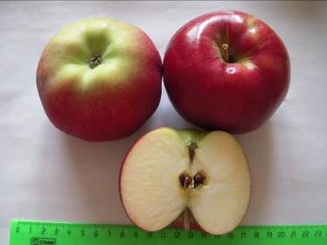
 |  |  |  |  | 7 | сильнорослое
 |  |  | 2. | Дерево: тип | 1 | колонновидное
 |  |  | (*) |  | 2 | ветвистое | 2
 |  |  | 3. | Только ветвистый тип дерева: Дерево: форма кроны | 1 | вертикальная | 1
 |  |  | (*) |  | 2 | раскидистая
 |  |  |  |  | 3 | свисающая
 |  |  |  |  | 4 | плакучая
 |  |  | 4. | Дерево: тип плодоношения | 1 | только на кольчатках
 |  |  |  |  | 2 | на кольчатках и прутиках | 2
 |  |  |  |  | 3 | только на прутиках
 |  |  | 5. | Прирост прошлого года: толщина | 3 | тонкий | 3
 |  |  |  |  | 5 | средней толщины
 |  |  |  |  | 7 | толстый
 |  |  |  |  | 9 | очень толстый
 |  |  | 6. | Прирост прошлого года: длина междоузлий | 1 | очень короткие
 |  |  | (*) |  | 3 | короткие | 3
 |  |  |  |  | 5 | средней длины
 |  |  |  |  | 7 | длинные
 |  |  | 7. | Прирост прошлого года: окраска солнечной стороны | 1 | зеленовато-коричневый
 |  |  |  |  | 2 | красновато-коричневый
 |  |  |  |  | 3 | светло-коричневый
 |  |  |  |  | 4 | коричневый | 4
 |  |  |  |  | 5 | темно-коричневый
 |  |  | 8. | Прирост прошлого года: опушение (на верхней половине прироста) | 1 | отсутствует или очень слабое
 |  |  |  |  | 3 | слабое | 3
 |  |  |  |  | 5 | среднее
 |  |  |  |  | 7 | сильное
 |  |  |  |  | 9 | очень сильное
 |  |  | 9. | Прирост прошлого года: число чечевичек | 3 | мало | 3
 |  |  | (*) |  | 5 | среднее число
 |  |  |  |  | 7 | много
 |  |  | 10. | Листовая пластинка: положение относительно побега | 1 | направлена вверх | 1
 |  |  | (*) |  | 2 | направлена в сторону
 |  |  |  |  | 3 | направлена вниз
 |  |  | 11. | Листовая пластинка: длина | 1 | очень короткая
 |  |  | (*) |  | 3 | короткая
 |  |  |  |  | 5 | средней длины | 5
 |  |  |  |  | 7 | длинная
 |  |  | 12. | Листовая пластинка: ширина | 3 | узкая
 |  |  | (*) |  | 5 | средней ширины | 5
 |  |  |  |  | 7 | широкая
 |  |  | 13. | Листовая пластинка: отношение длины к ширине | 3 | маленькое
 |  |  | (*) |  | 5 | среднее | 5
 |  |  |  |  | 7 | большое
 |  |  | 14. | Листовая пластинка: интенсивность зеленой окраски | 3 | светлая
 |  |  |  |  | 5 | средняя
 |  |  |  |  | 7 | темная | 7
 |  |  | 15. | Листовая пластинка: надрезанность края (верхняя половина) | 1 | городчатый | 1
 |  |  |  |  | 2 | двоякогородчатый
 |  |  |  |  | 3 | зубчатый 1-го типа
 |  |  |  |  | 4 | зубчатый 2-го типа
 |  |  |  |  | 5 | двоякозубчатый
 |  |  | 16. | Листовая пластинка: опушение нижней стороны | 1 | отсутствует или слабое
 |  |  |  |  | 2 | среднее | 2
 |  |  |  |  | 3 | сильное
 |  |  | 17. | Черешок: длина | 3 | короткий
 |  |  | (*) |  | 5 | средней длины | 5
 |  |  |  |  | 7 | длинный
 |  |  | 18. | Черешок: размер антоциановой окраски от основания | 3 | маленькая
 |  |  |  |  | 5 | среднего размера | 5
 |  |  |  |  | 7 | большая
 |  |  | 19. | Цветок: преобладающая окраска на стадии бутона | 1 | белый
 |  |  | (*) |  | 2 | желтовато-розовый
 |  |  |  |  | 3 | светло-розовый | 3
 |  |  |  |  | 4 | темно-розовый
 |  |  |  |  | 5 | красный
 |  |  |  |  | 6 | темно-красный
 |  |  |  |  | 7 | фиолетовый
 |  |  | 20. | Цветок: диаметр с лепестками, прижатыми в горизонтальное положение | 1 | очень маленький
 |  |  | (*) |  | 3 | маленький
 |  |  |  |  | 5 | среднего диаметра | 5
 |  |  |  |  | 7 | большой
 |  |  | 21. | Цветок: положение лепестков | 1 | свободные
 |  |  | (*) |  | 2 | промежуточные | 2
 |  |  |  |  | 3 | перекрывающиеся
 |  |  | 22. | Цветок: положение рыльцев пестика относительно тычинок | 1 | ниже
 |  |  |  |  | 2 | на одном уровне
 |  |  |  |  | 3 | выше | 3
 |  |  | 23. | Молодой плод: размер антоциановой окраски | 1 | отсутствует или оч. маленькая
 |  |  |  |  | 3 | маленькая | 3
 |  |  |  |  | 5 | среднего размера
 |  |  |  |  | 7 | большая
 |  |  |  |  | 9 | очень большая
 |  |  | 24. | Плод: размер | 1 | очень мелкий
 |  |  | (*) |  | 2 | от очень мелкого до мелкого
 |  |  |  |  | 3 | мелкий
 |  |  |  |  | 4 | от мелкого до среднего
 |  |  |  |  | 5 | среднего размера
 |  |  |  |  | 6 | от среднего до крупного
 |  |  |  |  | 7 | крупный
 |  |  |  |  | 8 | от крупного до очень крупного | 8
 |  |  |  |  | 9 | очень крупный
 |  |  | 25. | Плод: высота | 3 | низкий
 |  |  | (*) |  | 5 | средней высоты | 5
 |  |  |  |  | 7 | высокий
 |  |  | 26. | Плод: диаметр | 3 | маленький
 |  |  | (*) |  | 5 | среднего диаметра | 5
 |  |  |  |  | 7 | большой
 |  |  | 27. | Плод: отношение высоты к диаметру | 1 | очень маленькое
 |  |  | (*) |  | 3 | маленькое
 |  |  |  |  | 5 | среднее | 5
 |  |  |  |  | 7 | большое
 |  |  |  |  | 9 | очень большое
 |  |  | 28. | Плод: форма | 1 | цилиндрический с перехватом
 |  |  | (*) |  | 2 | конический
 |  |  |  |  | 3 | яйцевидный
 |  |  |  |  | 4 | цилиндрический
 |  |  |  |  | 5 | эллипсовидный
 |  |  |  |  | 6 | шаровидный | 6
 |  |  |  |  | 7 | приплюснутый шаровидный
 |  |  | 29. | Плод: ребристость | 1 | отсутствует или слабая | 1
 |  |  |  |  | 2 | средняя
 |  |  |  |  | 3 | сильная
 |  |  | 30. | Плод: корона на чашечном конце (верхушке) | 1 | отсутствует или слабая | 1
 |  |  |  |  | 2 | средняя
 |  |  |  |  | 3 | сильная
 |  |  | 31. | Плод: размер чашечки | 3 | маленькая
 |  |  | (*) |  | 5 | среднего размера | 5
 |  |  |  |  | 7 | большая
 |  |  | 32. | Плод: длина чашелистиков | 3 | короткие
 |  |  |  |  | 5 | средней длины | 5
 |  |  |  |  | 7 | длинные
 |  |  | 33. | Плод: восковой налет на кожице | 1 | отсутствует или слабый | 1
 |  |  | (*) |  | 2 | средний
 |  |  |  |  | 3 | сильный
 |  |  | 34. | Плод: маслянистость кожицы | 1 | отсутствует или слабая | 1
 |  |  |  |  | 2 | средняя
 |  |  |  |  | 3 | сильная
 |  |  | 35. | Плод: основная окраска | 1 | не видна
 |  |  | (*) |  | 2 | беловато-желтая
 |  |  |  |  | 3 | желтая
 |  |  |  |  | 4 | беловато-зеленая
 |  |  |  |  | 5 | желто-зеленая | 5
 |  |  |  |  | 6 | зеленая
 |  |  | 36. | Плод: доля поверхности кожуры под покровной окраской | 1 | отсутствует или оч. маленькая
 |  |  | (*) |  | 3 | маленькая
 |  |  |  |  | 5 | средняя
 |  |  |  |  | 7 | большая
 |  |  |  |  | 9 | очень большая | 9
 |  |  | 37. | Плод: покровная окраска без воскового налета | 1 | оранжево-красная
 |  |  | (*) |  | 2 | розово-красная | 2
 |  |  |  |  | 3 | красная
 |  |  |  |  | 4 | фиолетово-красная
 |  |  |  |  | 5 | коричнево-красная
 |  |  | 38. | Плод: интенсивность покровной окраски | 3 | светлая
 |  |  | (*) |  | 5 | средняя
 |  |  |  |  | 7 | темная | 7
 |  |  | 39. | Плод: тип покровной окраски | 1 | только равномерная
 |  |  | (*) |  | 2 | равномерная со слабо определяемыми полосами
 |  |  |  |  | 3 | равномерная с явными полосами | 3
 |  |  |  |  | 4 | слабая равномерная с явными полосами
 |  |  |  |  | 5 | только полосами
 |  |  |  |  | 6 | равномерная и пятнистая
 |  |  |  |  | 7 | равномерная, полосами и пятнистая
 |  |  | 40. | Плод: ширина полос | 3 | узкие
 |  |  | (*) |  | 5 | средней ширины | 5
 |  |  |  |  | 7 | широкие
 |  |  | 41. | Плод: оржавленность вокруг воронки | 1 | отсутствует или маленькая
 |  |  | (*) |  | 2 | средняя
 |  |  |  |  | 3 | большая | 3
 |  |  | 42. | Плод: оржавленность на боках | 1 | отсутствует или маленькая | 1
 |  |  |  |  | 2 | средняя
 |  |  |  |  | 3 | большая
 |  |  | 43. | Плод: оржавленность вокруг чашечки | 1 | отсутствует или маленькая | 1
 |  |  | (*) |  | 2 | средняя
 |  |  |  |  | 3 | большая
 |  |  | 44. | Плод: число подкожных точек | 3 | мало | 3
 |  |  |  |  | 5 | среднее число
 |  |  |  |  | 7 | много
 |  |  | 45. | Плод: размер подкожных точек | 3 | маленькие | 3
 |  |  |  |  | 5 | среднего размера
 |  |  |  |  | 7 | большие
 |  |  | 46. | Плод: длина плодоножки | 1 | очень короткая
 |  |  | (*) |  | 3 | короткая | 3
 |  |  |  |  | 5 | средней длины
 |  |  |  |  | 7 | длинная
 |  |  |  |  | 9 | очень длинная
 |  |  | 47. | Плод: толщина плодоножки | 3 | тонкая
 |  |  | (*) |  | 5 | средней толщины
 |  |  |  |  | 7 | толстая | 7
 |  |  | 48. | Плод: глубина воронки | 3 | мелкая
 |  |  | (*) |  | 5 | средней глубины | 5
 |  |  |  |  | 7 | глубокая
 |  |  | 49. | Плод: ширина воронки | 3 | узкая
 |  |  | (*) |  | 5 | средней ширины | 5
 |  |  |  |  | 7 | широкая
 |  |  | 50. | Плод: глубина чашечки | 3 | мелкая
 |  |  | (*) |  | 5 | средней глубины | 5
 |  |  |  |  | 7 | глубокая
 |  |  | 51. | Плод: ширина чашечки | 3 | узкая | 3
 |  |  | (*) |  | 5 | средней ширины
 |  |  |  |  | 7 | широкая
 |  |  | 52. | Плод: плотность мякоти | 1 | очень мягкая
 |  |  | (*) |  | 3 | мягкая
 |  |  |  |  | 5 | средней плотности | 5
 |  |  |  |  | 7 | плотная
 |  |  |  |  | 9 | очень плотная
 |  |  | 53. | Плод: окраска мякоти | 1 | белая
 |  |  | (*) |  | 2 | кремовая | 2
 |  |  |  |  | 3 | желтоватая
 |  |  |  |  | 4 | зеленоватая
 |  |  |  |  | 5 | розоватая
 |  |  |  |  | 6 | красноватая
 |  |  | 54. | Плод: открытость семенных камер (поперечное сечение) | 1 | закрытые или слегка открытые
 |  |  | (*) |  | 2 | умеренно открытые | 2
 |  |  |  |  | 3 | полностью открытые
 |  |  | 55. | Время начала цветения | 1 | очень раннее
 |  |  | (*) |  | 3 | раннее
 |  |  |  |  | 5 | среднее | 5
 |  |  |  |  | 7 | позднее
 |  |  |  |  | 9 | очень позднее
 |  |  | 56. | Время сбора урожая | 1 | очень раннее
 |  |  |  |  | 3 | раннее
 |  |  |  |  | 5 | среднее | 5
 |  |  |  |  | 7 | позднее
 |  |  |  |  | 9 | очень позднее
 |  |  | 57. | Время потребительской спелости плодов | 1 | раннелетнее (очень раннее)
 |  |  |  |  | 2 | летнее (от очень раннего до раннего)
 |  |  |  |  | 3 | позднелетнее (раннее)
 |  |  |  |  | 4 | раннеосеннее (от раннего до среднего)
 |  |  |  |  | 5 | осеннее (среднее) | 5
 |  |  |  | международное название степеней выраженности признака в скобках | 6 | позднееосеннее (от среднего до позднего)
 |  |  |  |  | 7 | раннезимнее (позднее)
 |  |  |  |  | 8 | зимнее (от позднего до очень позднего)
 |  |  |  |  | 9 | позднезимнее (очень позднее)

Флорина
Наименование сорта | Происхождение | Помологическое описание сорта | Фенотипическая характеризация по комплексу характеристик ООС и UPOV

Флорина (Florina) | создан в США путем многократных скрещиваний с использованием вида Malus floribunda 821 и сортов Ром Бьюти, Голден Делишес, Старкинг, Джонатан | Плоды вышесреднего размера (средняя масса – 155-180 г), округлой формы. Плодоножка средней длины и толщины, изогнутая. Воронка глубокая, остроконическая, узкая, со средней оржавленностью. Блюдце средней глубины и ширины. Кожица гладкая, сухая. Окраска в момент съемной зрелости: основная – желтовато-зеленая; покровная – малиновый, размытый и в виде полос румянец по большей части плода. Плоды покрыты пруином. Подкожных точек много, они крупные, серые, хорошо заметные. Сердечко среднее, луковичное. Камеры полуоткрытые, средние. Подчашечная трубка средней длины и ширины, котловидная. Семена средней длины и ширины, яйцевидные, коричневые | Признак |  | Индекс | Степень выраженности | Резуль-тат
 |  |  | 1. | Дерево: сила роста | 1 | очень слаборослое
 |  |  |  |  | 3 | слаборослое
 | Фото |  |  |  | 5 | среднерослое | 5
 |  |  |  |  | 7 | сильнорослое
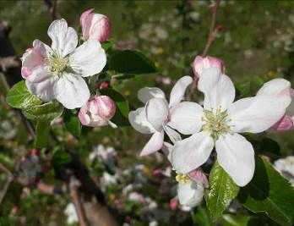
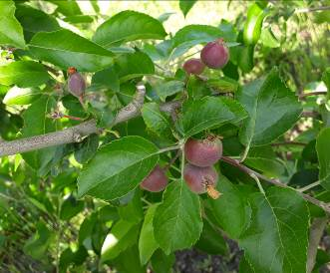
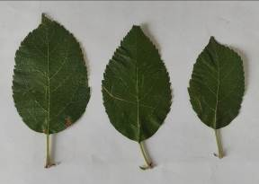
 |  |  | 2. | Дерево: тип | 1 | колонновидное
 |  |  | (*) |  | 2 | ветвистое | 2
 |  |  | 3. | Только ветвистый тип дерева: Дерево: форма кроны | 1 | вертикальная
 |  |  | (*) |  | 2 | раскидистая | 2
 |  |  |  |  | 3 | свисающая
 |  |  |  |  | 4 | плакучая
 |  |  | 4. | Дерево: тип плодоношения | 1 | только на кольчатках
 |  |  |  |  | 2 | на кольчатках и прутиках | 2
 |  |  |  |  | 3 | только на прутиках
 |  |  | 5. | Прирост прошлого года: толщина | 3 | тонкий
 |  |  |  |  | 5 | средней толщины | 5
 |  |  |  |  | 7 | толстый
 |  |  |  |  | 9 | очень толстый
 |  |  | 6. | Прирост прошлого года: длина междоузлий | 1 | очень короткие
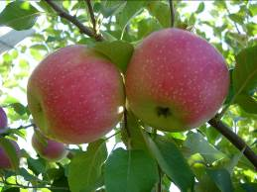
 |  |  | (*) |  | 3 | короткие
 |  |  |  |  | 5 | средней длины | 5
 |  |  |  |  | 7 | длинные
 |  |  | 7. | Прирост прошлого года: окраска солнечной стороны | 1 | зеленовато-коричневый
 |  |  |  |  | 2 | красновато-коричневый
 |  |  |  |  | 3 | светло-коричневый
 |  |  |  |  | 4 | коричневый | 4
 |  |  |  |  | 5 | темно-коричневый
 |  |  | 8. | Прирост прошлого года: опушение (на верхней половине прироста) | 1 | отсутствует или очень слабое
 |  |  |  |  | 3 | слабое
 |  |  |  |  | 5 | среднее | 5
 |  |  |  |  | 7 | сильное
 |  |  |  |  | 9 | очень сильное
 |  |  | 9. | Прирост прошлого года: число чечевичек | 3 | мало
 |  |  | (*) |  | 5 | среднее число | 5
 |  |  |  |  | 7 | много
 |  |  | 10. | Листовая пластинка: положение относительно побега | 1 | направлена вверх
 |  |  | (*) |  | 2 | направлена в сторону
 |  |  |  |  | 3 | направлена вниз | 3
 |  |  | 11. | Листовая пластинка: длина | 1 | очень короткая
 |  |  | (*) |  | 3 | короткая
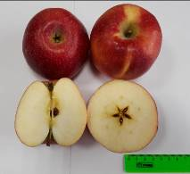
 |  |  |  |  | 5 | средней длины | 5
 |  |  |  |  | 7 | длинная
 |  |  | 12. | Листовая пластинка: ширина | 3 | узкая
 |  |  | (*) |  | 5 | средней ширины | 5
 |  |  |  |  | 7 | широкая
 |  |  | 13. | Листовая пластинка: отношение длины к ширине | 3 | маленькое
 |  |  | (*) |  | 5 | среднее | 5
 |  |  |  |  | 7 | большое
 |  |  | 14. | Листовая пластинка: интенсивность зеленой окраски | 3 | светлая
 |  |  |  |  | 5 | средняя | 5
 |  |  |  |  | 7 | темная
 |  |  | 15. | Листовая пластинка: надрезанность края (верхняя половина) | 1 | городчатый
 |  |  |  |  | 2 | двоякогородчатый
 |  |  |  |  | 3 | зубчатый 1-го типа
 |  |  |  |  | 4 | зубчатый 2-го типа
 |  |  |  |  | 5 | двоякозубчатый | 5
 |  |  | 16. | Листовая пластинка: опушение нижней стороны | 1 | отсутствует или слабое
 |  |  |  |  | 2 | среднее | 2
 |  |  |  |  | 3 | сильное
 |  |  | 17. | Черешок: длина | 3 | короткий
 |  |  | (*) |  | 5 | средней длины | 5
 |  |  |  |  | 7 | длинный
 |  |  | 18. | Черешок: размер антоциановой окраски от основания | 3 | маленькая | 3
 |  |  |  |  | 5 | среднего размера
 |  |  |  |  | 7 | большая
 |  |  | 19. | Цветок: преобладающая окраска на стадии бутона | 1 | белый
 |  |  | (*) |  | 2 | желтовато-розовый
 |  |  |  |  | 3 | светло-розовый | 3
 |  |  |  |  | 4 | темно-розовый
 |  |  |  |  | 5 | красный
 |  |  |  |  | 6 | темно-красный
 |  |  |  |  | 7 | фиолетовый
 |  |  | 20. | Цветок: диаметр с лепестками, прижатыми в горизонтальное положение | 1 | очень маленький
 |  |  | (*) |  | 3 | маленький
 |  |  |  |  | 5 | среднего диаметра | 5
 |  |  |  |  | 7 | большой
 |  |  | 21. | Цветок: положение лепестков | 1 | свободные
 |  |  | (*) |  | 2 | промежуточные
 |  |  |  |  | 3 | перекрывающиеся | 3
 |  |  | 22. | Цветок: положение рыльцев пестика относительно тычинок | 1 | ниже
 |  |  |  |  | 2 | на одном уровне | 2
 |  |  |  |  | 3 | выше
 |  |  | 23. | Молодой плод: размер антоциановой окраски | 1 | отсутствует или оч. маленькая
 |  |  |  |  | 3 | маленькая | 3
 |  |  |  |  | 5 | среднего размера
 |  |  |  |  | 7 | большая
 |  |  |  |  | 9 | очень большая
 |  |  | 24. | Плод: размер | 1 | очень мелкий
 |  |  | (*) |  | 2 | от очень мелкого до мелкого
 |  |  |  |  | 3 | мелкий
 |  |  |  |  | 4 | от мелкого до среднего
 |  |  |  |  | 5 | среднего размера
 |  |  |  |  | 6 | от среднего до крупного | 6
 |  |  |  |  | 7 | крупный
 |  |  |  |  | 8 | от крупного до очень крупного
 |  |  |  |  | 9 | очень крупный
 |  |  | 25. | Плод: высота | 3 | низкий
 |  |  | (*) |  | 5 | средней высоты | 5
 |  |  |  |  | 7 | высокий
 |  |  | 26. | Плод: диаметр | 3 | маленький
 |  |  | (*) |  | 5 | среднего диаметра | 5
 |  |  |  |  | 7 | большой
 |  |  | 27. | Плод: отношение высоты к диаметру | 1 | очень маленькое
 |  |  | (*) |  | 3 | маленькое
 |  |  |  |  | 5 | среднее | 5
 |  |  |  |  | 7 | большое
 |  |  |  |  | 9 | очень большое
 |  |  | 28. | Плод: форма | 1 | цилиндрический с перехватом
 |  |  | (*) |  | 2 | конический
 |  |  |  |  | 3 | яйцевидный
 |  |  |  |  | 4 | цилиндрический
 |  |  |  |  | 5 | эллипсовидный
 |  |  |  |  | 6 | шаровидный | 6
 |  |  |  |  | 7 | приплюснутый шаровидный
 |  |  | 29. | Плод: ребристость | 1 | отсутствует или слабая | 1
 |  |  |  |  | 2 | средняя
 |  |  |  |  | 3 | сильная
 |  |  | 30. | Плод: корона на чашечном конце (верхушке) | 1 | отсутствует или слабая | 1
 |  |  |  |  | 2 | средняя
 |  |  |  |  | 3 | сильная
 |  |  | 31. | Плод: размер чашечки | 3 | маленькая
 |  |  | (*) |  | 5 | среднего размера | 5
 |  |  |  |  | 7 | большая
 |  |  | 32. | Плод: длина чашелистиков | 3 | короткие
 |  |  |  |  | 5 | средней длины | 5
 |  |  |  |  | 7 | длинные
 |  |  | 33. | Плод: восковой налет на кожице | 1 | отсутствует или слабый | 1
 |  |  | (*) |  | 2 | средний
 |  |  |  |  | 3 | сильный
 |  |  | 34. | Плод: маслянистость кожицы | 1 | отсутствует или слабая | 1
 |  |  |  |  | 2 | средняя
 |  |  |  |  | 3 | сильная
 |  |  | 35. | Плод: основная окраска | 1 | не видна
 |  |  | (*) |  | 2 | беловато-желтая
 |  |  |  |  | 3 | желтая
 |  |  |  |  | 4 | беловато-зеленая
 |  |  |  |  | 5 | желто-зеленая | 5
 |  |  |  |  | 6 | зеленая
 |  |  | 36. | Плод: доля поверхности кожуры под покровной окраской | 1 | отсутствует или оч. маленькая
 |  |  | (*) |  | 3 | маленькая
 |  |  |  |  | 5 | средняя
 |  |  |  |  | 7 | большая | 7
 |  |  |  |  | 9 | очень большая
 |  |  | 37. | Плод: покровная окраска без воскового налета | 1 | оранжево-красная
 |  |  | (*) |  | 2 | розово-красная | 2
 |  |  |  |  | 3 | красная
 |  |  |  |  | 4 | фиолетово-красная
 |  |  |  |  | 5 | коричнево-красная
 |  |  | 38. | Плод: интенсивность покровной окраски | 3 | светлая
 |  |  | (*) |  | 5 | средняя
 |  |  |  |  | 7 | темная | 7
 |  |  | 39. | Плод: тип покровной окраски | 1 | только равномерная
 |  |  | (*) |  | 2 | равномерная со слабо определяемыми полосами | 2
 |  |  |  |  | 3 | равномерная с явными полосами
 |  |  |  |  | 4 | слабая равномерная с явными полосами
 |  |  |  |  | 5 | только полосами
 |  |  |  |  | 6 | равномерная и пятнистая
 |  |  |  |  | 7 | равномерная, полосами и пятнистая
 |  |  | 40. | Плод: ширина полос | 3 | узкие | 3
 |  |  | (*) |  | 5 | средней ширины
 |  |  |  |  | 7 | широкие
 |  |  | 41. | Плод: оржавленность вокруг воронки | 1 | отсутствует или маленькая
 |  |  | (*) |  | 2 | средняя | 2
 |  |  |  |  | 3 | большая
 |  |  | 42. | Плод: оржавленность на боках | 1 | отсутствует или маленькая | 1
 |  |  |  |  | 2 | средняя
 |  |  |  |  | 3 | большая
 |  |  | 43. | Плод: оржавленность вокруг чашечки | 1 | отсутствует или маленькая | 1
 |  |  | (*) |  | 2 | средняя
 |  |  |  |  | 3 | большая
 |  |  | 44. | Плод: число подкожных точек | 3 | мало
 |  |  |  |  | 5 | среднее число
 |  |  |  |  | 7 | много | 7
 |  |  | 45. | Плод: размер подкожных точек | 3 | маленькие
 |  |  |  |  | 5 | среднего размера
 |  |  |  |  | 7 | большие | 7
 |  |  | 46. | Плод: длина плодоножки | 1 | очень короткая
 |  |  | (*) |  | 3 | короткая
 |  |  |  |  | 5 | средней длины | 5
 |  |  |  |  | 7 | длинная
 |  |  |  |  | 9 | очень длинная
 |  |  | 47. | Плод: толщина плодоножки | 3 | тонкая
 |  |  | (*) |  | 5 | средней толщины | 5
 |  |  |  |  | 7 | толстая
 |  |  | 48. | Плод: глубина воронки | 3 | мелкая
 |  |  | (*) |  | 5 | средней глубины
 |  |  |  |  | 7 | глубокая | 7
 |  |  | 49. | Плод: ширина воронки | 3 | узкая | 3
 |  |  | (*) |  | 5 | средней ширины
 |  |  |  |  | 7 | широкая
 |  |  | 50. | Плод: глубина чашечки | 3 | мелкая
 |  |  | (*) |  | 5 | средней глубины | 5
 |  |  |  |  | 7 | глубокая
 |  |  | 51. | Плод: ширина чашечки | 3 | узкая
 |  |  | (*) |  | 5 | средней ширины | 5
 |  |  |  |  | 7 | широкая
 |  |  | 52. | Плод: плотность мякоти | 1 | очень мягкая
 |  |  | (*) |  | 3 | мягкая
 |  |  |  |  | 5 | средней плотности
 |  |  |  |  | 7 | плотная | 7
 |  |  |  |  | 9 | очень плотная
 |  |  | 53. | Плод: окраска мякоти | 1 | белая
 |  |  | (*) |  | 2 | кремовая | 2
 |  |  |  |  | 3 | желтоватая
 |  |  |  |  | 4 | зеленоватая
 |  |  |  |  | 5 | розоватая
 |  |  |  |  | 6 | красноватая
 |  |  | 54. | Плод: открытость семенных камер (поперечное сечение) | 1 | закрытые или слегка открытые
 |  |  | (*) |  | 2 | умеренно открытые | 2
 |  |  |  |  | 3 | полностью открытые
 |  |  | 55. | Время начала цветения | 1 | очень раннее
 |  |  | (*) |  | 3 | раннее
 |  |  |  |  | 5 | среднее
 |  |  |  |  | 7 | позднее | 7
 |  |  |  |  | 9 | очень позднее
 |  |  | 56. | Время сбора урожая | 1 | очень раннее
 |  |  |  |  | 3 | раннее
 |  |  |  |  | 5 | среднее
 |  |  |  |  | 7 | позднее | 7
 |  |  |  |  | 9 | очень позднее
 |  |  | 57. | Время потребительской спелости плодов | 1 | раннелетнее (очень раннее)
 |  |  |  |  | 2 | летнее (от очень раннего до раннего)
 |  |  |  |  | 3 | позднелетнее (раннее)
 |  |  |  |  | 4 | раннеосеннее (от раннего до среднего)
 |  |  |  |  | 5 | осеннее (среднее)
 |  |  |  | международное название степеней выраженности признака в скобках | 6 | позднееосеннее (от среднего до позднего)
 |  |  |  |  | 7 | раннезимнее (позднее)
 |  |  |  |  | 8 | зимнее (от позднего до очень позднего) | 8
 |  |  |  |  | 9 | позднезимнее (очень позднее)

Союз
Наименование сорта | Происхождение | Помологическое описание сорта | Фенотипическая характеризация по комплексу характеристик ООС и UPOV
Союз | Редфри × Папировка тетраплоидная
 |  | Плоды одни из самых красивых – очень крупные (до 355 г), одномерные, округлой формы, с гладкой поверхностью. Плодоножка средней длины и толщины, прямая. Воронка средней глубины, остроконическая, узкая, сильно оржавленная. Блюдце средней глубины, широкое. Кожица гладкая, сухая. Основная окраска светло-зеленая, при созревании плоды покрываются ярко-малиновым (а иногда даже бордовым) румянцем по большей части плода. Подкожных точек много, они крупного размера, серые, хорошо заметные. Сердечко среднего размера, луковичное. Камеры закрытые, средние. Подчашечная трубка короткая, широкая, котловидная. Семена крупные, средней ширины, округлые, коричневые. | Признак |  | Индекс | Степень выраженности | Резуль-тат
 |  |  | 1. | Дерево: сила роста | 1 | очень слаборослое
 |  |  |  |  | 3 | слаборослое
 | Фото |  |  |  | 5 | среднерослое | 5
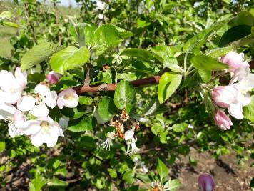
 |  |  |  |  | 7 | сильнорослое
 |  |  | 2. | Дерево: тип | 1 | колонновидное
 |  |  | (*) |  | 2 | ветвистое | 2
 |  |  | 3. | Только ветвистый тип дерева: Дерево: форма кроны | 1 | вертикальная
 |  |  | (*) |  | 2 | раскидистая | 2
 |  |  |  |  | 3 | свисающая
 |  |  |  |  | 4 | плакучая
 |  |  | 4. | Дерево: тип плодоношения | 1 | только на кольчатках
 |  |  |  |  | 2 | на кольчатках и прутиках | 2
 |  |  |  |  | 3 | только на прутиках
 |  |  | 5. | Прирост прошлого года: толщина | 3 | тонкий
 |  |  |  |  | 5 | средней толщины
 |  |  |  |  | 7 | толстый | 7
 |  |  |  |  | 9 | очень толстый
 |  |  | 6. | Прирост прошлого года: длина междоузлий | 1 | очень короткие
 |  |  | (*) |  | 3 | короткие
 |  |  |  |  | 5 | средней длины | 5
 |  |  |  |  | 7 | длинные
 |  |  | 7. | Прирост прошлого года: окраска солнечной стороны | 1 | зеленовато-коричневый
 |  |  |  |  | 2 | красновато-коричневый
 |  |  |  |  | 3 | светло-коричневый
 |  |  |  |  | 4 | коричневый | 4
 |  |  |  |  | 5 | темно-коричневый
 |  |  | 8. | Прирост прошлого года: опушение (на верхней половине прироста) | 1 | отсутствует или очень слабое
 |  |  |  |  | 3 | слабое
 |  |  |  |  | 5 | среднее
 |  |  |  |  | 7 | сильное | 7
 |  |  |  |  | 9 | очень сильное
 |  |  | 9. | Прирост прошлого года: число чечевичек | 3 | мало
 |  |  | (*) |  | 5 | среднее число | 5
 |  |  |  |  | 7 | много
 |  |  | 10. | Листовая пластинка: положение относительно побега | 1 | направлена вверх
 |  |  | (*) |  | 2 | направлена в сторону
 |  |  |  |  | 3 | направлена вниз | 3
 |  |  | 11. | Листовая пластинка: длина | 1 | очень короткая
 |  |  | (*) |  | 3 | короткая
 |  |  |  |  | 5 | средней длины
 |  |  |  |  | 7 | длинная | 7
 |  |  | 12. | Листовая пластинка: ширина | 3 | узкая
 |  |  | (*) |  | 5 | средней ширины
 |  |  |  |  | 7 | широкая | 7
 |  |  | 13. | Листовая пластинка: отношение длины к ширине | 3 | маленькое
 |  |  | (*) |  | 5 | среднее | 5
 |  |  |  |  | 7 | большое
 |  |  | 14. | Листовая пластинка: интенсивность зеленой окраски | 3 | светлая
 |  |  |  |  | 5 | средняя
 |  |  |  |  | 7 | темная | 7
 |  |  | 15. | Листовая пластинка: надрезанность края (верхняя половина) | 1 | городчатый
 |  |  |  |  | 2 | двоякогородчатый
 |  |  |  |  | 3 | зубчатый 1-го типа | 3
 |  |  |  |  | 4 | зубчатый 2-го типа
 |  |  |  |  | 5 | двоякозубчатый
 |  |  | 16. | Листовая пластинка: опушение нижней стороны | 1 | отсутствует или слабое
 |  |  |  |  | 2 | среднее
 |  |  |  |  | 3 | сильное | 3
 |  |  | 17. | Черешок: длина | 3 | короткий
 |  |  | (*) |  | 5 | средней длины | 5
 |  |  |  |  | 7 | длинный
 |  |  | 18. | Черешок: размер антоциановой окраски от основания | 3 | маленькая | 3
 |  |  |  |  | 5 | среднего размера
 |  |  |  |  | 7 | большая
 |  |  | 19. | Цветок: преобладающая окраска на стадии бутона | 1 | белый
 |  |  | (*) |  | 2 | желтовато-розовый
 |  |  |  |  | 3 | светло-розовый | 3
 |  |  |  |  | 4 | темно-розовый
 |  |  |  |  | 5 | красный
 |  |  |  |  | 6 | темно-красный
 |  |  |  |  | 7 | фиолетовый
 |  |  | 20. | Цветок: диаметр с лепестками, прижатыми в горизонтальное положение | 1 | очень маленький
 |  |  | (*) |  | 3 | маленький
 |  |  |  |  | 5 | среднего диаметра
 |  |  |  |  | 7 | большой | 7
 |  |  | 21. | Цветок: положение лепестков | 1 | свободные
 |  |  | (*) |  | 2 | промежуточные | 2
 |  |  |  |  | 3 | перекрывающиеся
 |  |  | 22. | Цветок: положение рыльцев пестика относительно тычинок | 1 | ниже
 |  |  |  |  | 2 | на одном уровне
 |  |  |  |  | 3 | выше | 3
 |  |  | 23. | Молодой плод: размер антоциановой окраски | 1 | отсутствует или оч. маленькая | 1
 |  |  |  |  | 3 | маленькая
 |  |  |  |  | 5 | среднего размера
 |  |  |  |  | 7 | большая
 |  |  |  |  | 9 | очень большая
 |  |  | 24. | Плод: размер | 1 | очень мелкий
 |  |  | (*) |  | 2 | от очень мелкого до мелкого
 |  |  |  |  | 3 | мелкий
 |  |  |  |  | 4 | от мелкого до среднего
 |  |  |  |  | 5 | среднего размера
 |  |  |  |  | 6 | от среднего до крупного
 |  |  |  |  | 7 | крупный
 |  |  |  |  | 8 | от крупного до очень крупного | 8
 |  |  |  |  | 9 | очень крупный
 |  |  | 25. | Плод: высота | 3 | низкий
 |  |  | (*) |  | 5 | средней высоты
 |  |  |  |  | 7 | высокий | 7
 |  |  | 26. | Плод: диаметр | 3 | маленький
 |  |  | (*) |  | 5 | среднего диаметра
 |  |  |  |  | 7 | большой | 7
 |  |  | 27. | Плод: отношение высоты к диаметру | 1 | очень маленькое
 |  |  | (*) |  | 3 | маленькое
 |  |  |  |  | 5 | среднее | 5
 |  |  |  |  | 7 | большое
 |  |  |  |  | 9 | очень большое
 |  |  | 28. | Плод: форма | 1 | цилиндрический с перехватом
 |  |  | (*) |  | 2 | конический
 |  |  |  |  | 3 | яйцевидный
 |  |  |  |  | 4 | цилиндрический
 |  |  |  |  | 5 | эллипсовидный
 |  |  |  |  | 6 | шаровидный
 |  |  |  |  | 7 | приплюснутый шаровидный | 7
 |  |  | 29. | Плод: ребристость | 1 | отсутствует или слабая | 1
 |  |  |  |  | 2 | средняя
 |  |  |  |  | 3 | сильная
 |  |  | 30. | Плод: корона на чашечном конце (верхушке) | 1 | отсутствует или слабая | 1
 |  |  |  |  | 2 | средняя
 |  |  |  |  | 3 | сильная
 |  |  | 31. | Плод: размер чашечки | 3 | маленькая | 3
 |  |  | (*) |  | 5 | среднего размера
 |  |  |  |  | 7 | большая
 |  |  | 32. | Плод: длина чашелистиков | 3 | короткие | 3
 |  |  |  |  | 5 | средней длины
 |  |  |  |  | 7 | длинные
 |  |  | 33. | Плод: восковой налет на кожице | 1 | отсутствует или слабый | 1
 |  |  | (*) |  | 2 | средний
 |  |  |  |  | 3 | сильный
 |  |  | 34. | Плод: маслянистость кожицы | 1 | отсутствует или слабая | 1
 |  |  |  |  | 2 | средняя
 |  |  |  |  | 3 | сильная
 |  |  | 35. | Плод: основная окраска | 1 | не видна
 |  |  | (*) |  | 2 | беловато-желтая
 |  |  |  |  | 3 | желтая
 |  |  |  |  | 4 | беловато-зеленая | 4
 |  |  |  |  | 5 | желто-зеленая
 |  |  |  |  | 6 | зеленая
 |  |  | 36. | Плод: доля поверхности кожуры под покровной окраской | 1 | отсутствует или оч. маленькая
 |  |  | (*) |  | 3 | маленькая
 |  |  |  |  | 5 | средняя
 |  |  |  |  | 7 | большая | 7
 |  |  |  |  | 9 | очень большая
 |  |  | 37. | Плод: покровная окраска без воскового налета | 1 | оранжево-красная
 |  |  | (*) |  | 2 | розово-красная | 2
 |  |  |  |  | 3 | красная
 |  |  |  |  | 4 | фиолетово-красная
 |  |  |  |  | 5 | коричнево-красная
 |  |  | 38. | Плод: интенсивность покровной окраски | 3 | светлая
 |  |  | (*) |  | 5 | средняя | 5
 |  |  |  |  | 7 | темная
 |  |  | 39. | Плод: тип покровной окраски | 1 | только равномерная
 |  |  | (*) |  | 2 | равномерная со слабо определяемыми полосами
 |  |  |  |  | 3 | равномерная с явными полосами | 3
 |  |  |  |  | 4 | слабая равномерная с явными полосами
 |  |  |  |  | 5 | только полосами
 |  |  |  |  | 6 | равномерная и пятнистая
 |  |  |  |  | 7 | равномерная, полосами и пятнистая
 |  |  | 40. | Плод: ширина полос | 3 | узкие | 3
 |  |  | (*) |  | 5 | средней ширины
 |  |  |  |  | 7 | широкие
 |  |  | 41. | Плод: оржавленность вокруг воронки | 1 | отсутствует или маленькая
 |  |  | (*) |  | 2 | средняя
 |  |  |  |  | 3 | большая | 3
 |  |  | 42. | Плод: оржавленность на боках | 1 | отсутствует или маленькая | 1
 |  |  |  |  | 2 | средняя
 |  |  |  |  | 3 | большая
 |  |  | 43. | Плод: оржавленность вокруг чашечки | 1 | отсутствует или маленькая | 1
 |  |  | (*) |  | 2 | средняя
 |  |  |  |  | 3 | большая
 |  |  | 44. | Плод: число подкожных точек | 3 | мало
 |  |  |  |  | 5 | среднее число
 |  |  |  |  | 7 | много | 7
 |  |  | 45. | Плод: размер подкожных точек | 3 | маленькие
 |  |  |  |  | 5 | среднего размера
 |  |  |  |  | 7 | большие | 7
 |  |  | 46. | Плод: длина плодоножки | 1 | очень короткая
 |  |  | (*) |  | 3 | короткая
 |  |  |  |  | 5 | средней длины | 5
 |  |  |  |  | 7 | длинная
 |  |  |  |  | 9 | очень длинная
 |  |  | 47. | Плод: толщина плодоножки | 3 | тонкая
 |  |  | (*) |  | 5 | средней толщины | 5
 |  |  |  |  | 7 | толстая
 |  |  | 48. | Плод: глубина воронки | 3 | мелкая
 |  |  | (*) |  | 5 | средней глубины | 5
 |  |  |  |  | 7 | глубокая
 |  |  | 49. | Плод: ширина воронки | 3 | узкая
 |  |  | (*) |  | 5 | средней ширины | 5
 |  |  |  |  | 7 | широкая
 |  |  | 50. | Плод: глубина чашечки | 3 | мелкая
 |  |  | (*) |  | 5 | средней глубины | 5
 |  |  |  |  | 7 | глубокая
 |  |  | 51. | Плод: ширина чашечки | 3 | узкая
 |  |  | (*) |  | 5 | средней ширины | 5
 |  |  |  |  | 7 | широкая
 |  |  | 52. | Плод: плотность мякоти | 1 | очень мягкая
 |  |  | (*) |  | 3 | мягкая
 |  |  |  |  | 5 | средней плотности | 5
 |  |  |  |  | 7 | плотная
 |  |  |  |  | 9 | очень плотная
 |  |  | 53. | Плод: окраска мякоти | 1 | белая
 |  |  | (*) |  | 2 | кремовая
 |  |  |  |  | 3 | желтоватая
 |  |  |  |  | 4 | зеленоватая | 4
 |  |  |  |  | 5 | розоватая
 |  |  |  |  | 6 | красноватая
 |  |  | 54. | Плод: открытость семенных камер (поперечное сечение) | 1 | закрытые или слегка открытые | 1
 |  |  | (*) |  | 2 | умеренно открытые
 |  |  |  |  | 3 | полностью открытые
 |  |  | 55. | Время начала цветения | 1 | очень раннее
 |  |  | (*) |  | 3 | раннее
 |  |  |  |  | 5 | среднее | 5
 |  |  |  |  | 7 | позднее
 |  |  |  |  | 9 | очень позднее
 |  |  | 56. | Время сбора урожая | 1 | очень раннее
 |  |  |  |  | 3 | раннее | 3
 |  |  |  |  | 5 | среднее
 |  |  |  |  | 7 | позднее
 |  |  |  |  | 9 | очень позднее
 |  |  | 57. | Время потребительской спелости плодов | 1 | раннелетнее (очень раннее)
 |  |  |  |  | 2 | летнее (от очень раннего до раннего) | 2
 |  |  |  |  | 3 | позднелетнее (раннее)
 |  |  |  |  | 4 | раннеосеннее (от раннего до среднего)
 |  |  |  |  | 5 | осеннее (среднее)
 |  |  |  | международное название степеней выраженности признака в скобках | 6 | позднееосеннее (от среднего до позднего)
 |  |  |  |  | 7 | раннезимнее (позднее)
 |  |  |  |  | 8 | зимнее (от позднего до очень позднего)
 |  |  |  |  | 9 | позднезимнее (очень позднее)

ГРУША
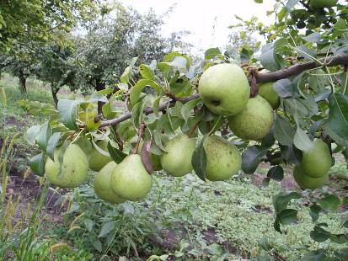
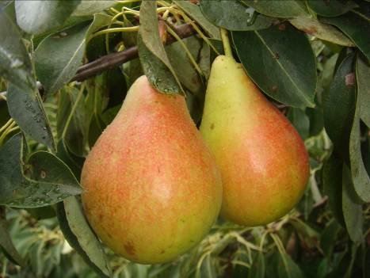
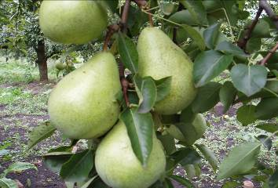
Характеристика основных биологических и хозяйственных признаков сортов груши

Бере Клержо
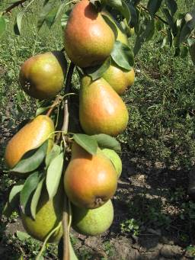
Наименование сорта | Происхождение | Помологическое описание сорта | Фенотипическая характеризация по комплексу характеристик ООС и UPOV
Бере Клержо | Происхождение неизвестно | Плоды крупные, массой 200-250г, на молодых деревьях до 300 г, грушевидные. Основная окраска золотисто-желтая с крупными оржавленными точками и кирпично-красным румянцем на большей части плода. Мякоть желтовато-белая, средней плотности и сочности, кисловато-сладкая, душистая, хорошего вкуса. Качество плодов Бере Клержо непостоянно и зависит от климата и погоды.

 | Фото

Люберская
Наименование сорта | Происхождение | Помологическое описание сорта | Фенотипическая характеризация по комплексу характеристик ООС и UPOV
Люберская | Любимица Клаппа х Бере Арданпон | Плоды крупные, средняя масса 210 г, на молодых деревьях очень крупные (400 г), широко-грушевидной формы, поверхность плода ребристая у чашечки, несколько бугристая. Основная окраска при созревании светло-жёлтая; покровная - в виде лёгкого загара красная, размытая на большей части плода. Мякоть желтовато-белая, нежная, сочная, маслянистая, приятного десертного кисло-сладкого вкуса с нежным ароматом. Дегустационная оценка 4,8 балла. Химический состав плодов: сухие вещества- 13,4 %, общая кислота- 0,37 %; сахар- 8,1 %; аскорбиновая кислота- 6,2 мг/%, витамин Р- 26,4 мг/%. | Признак |  | Индекс | Степень выраженности | Результат
 |  |  | 1. | Дерево: сила роста | 3 | слаборослое | 3
 |  |  |  |  | 5 | среднерослое
 |  |  |  |  | 7 | сильнорослое
 | Фото |  | 2. (*) | Дерево: ветвистость | 1 | отсутствует или очень слабая
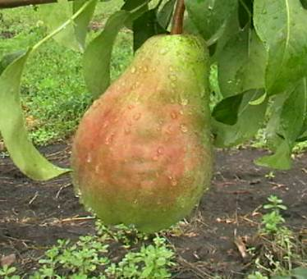
 |  |  |  |  | 3 | слабая
 |  |  |  |  | 5 | средняя | 5
 |  |  |  |  | 7 | сильная
 |  |  |  |  | 9 | очень сильная
 |  |  | 3. (*) (+) | Дерево: габитус | 1 | коническое
 |  |  |  |  | 2 | прямостоячее
 |  |  |  |  | 3 | полупрямостоячее
 |  |  |  |  | 4 | распростертое | 4
 |  |  |  |  | 5 | поникшее
 |  |  |  |  | 6 | плакучее
 |  |  | 4. | Однолетняя ветвь: рост | 1 | прямая | 1
 |  |  |  |  | 2 | волнистая
 |  |  |  |  | 3 | зигзагообразная
 |  |  | 5. | Однолетняя ветвь: длина междоузлия | 3 | короткий
 |  |  |  |  | 5 | средней длины | 5
 |  |  |  |  | 7 | длинный
 |  |  | 6. | Однолетняя ветвь: преимущественная окраска на солнечной стороне | 1 | серо-зеленая
 |  |  |  |  | 2 | серо-коричневая | 2
 |  |  |  |  | 3 | коричневая
 |  |  |  |  | 4 | оранжево-коричневая
 |  |  |  |  | 5 | коричнево-красная
 |  |  |  |  | 6 | коричнево-фиолетовая
 |  |  |  |  | 7 | темно-коричневая
 |  |  | 7. | Однолетняя ветвь: число чечевичек | 3 | мало
 |  |  |  |  | 5 | среднее число
 |  |  |  |  | 7 | много | 7
 |  |  | 8. (*) | Однолетняя ветвь: форма верхушки вегетативной почки | 1 | острая | 1
 |  |  |  |  | 2 | тупая
 |  |  |  |  | 3 | округлая
 |  |  | 9. (*) | Однолетняя ветвь: положение вегетативной почки относительно ветви | 1 | прижатая
 |  |  |  |  | 2 | немного отклоненная | 2
 |  |  |  |  | 3 | явно отклоненное
 |  |  | 10. (+) | Однолетняя ветвь: размер опоры почки | 3 | маленькая
 |  |  |  |  | 5 | среднего размера | 5
 |  |  |  |  | 7 | большая
 |  |  | 11. (*) | Молодой побег: антоциановая окраска растущей верхушки (когда рост быстрый) | 1 | отсутствует или очень слабая
 |  |  |  |  | 3 | слабая | 3
 |  |  |  |  | 5 | средняя
 |  |  |  |  | 7 | сильная
 |  |  |  |  | 9 | очень сильная
 |  |  | 12. (*) | Молодой побег: интенсивность опушения (верхней трети) | 3 | слабое | 3
 |  |  |  |  | 5 | среднее
 |  |  |  |  | 7 | сильное
 |  |  | 13. (*) (+) | Листовая пластинка: положение относительно побега | 1 | направлена вверх
 |  |  |  |  | 2 | направлена горизонтально | 2
 |  |  |  |  | 3 | направлена вниз
 |  |  | 14. (*) | Листовая пластинка: длина | 3 | короткая
 |  |  |  |  | 5 | средней длины | 5
 |  |  |  |  | 7 | длинная
 |  |  | 15. (*) | Листовая пластинка: ширина | 3 | узкая
 |  |  |  |  | 5 | средней ширины | 5
 |  |  |  |  | 7 | широкая
 |  |  | 16. (*) | Листовая пластинка: отношение длины к ширине | 1 | очень низкое
 |  |  |  |  | 3 | низкое
 |  |  |  |  | 5 | среднее | 5
 |  |  |  |  | 7 | высокое
 |  |  |  |  | 9 | очень высокое
 |  |  | 17. (+) | Листовая пластинка: форма основания | 1 | острое
 |  |  |  |  | 2 | прямоугольное
 |  |  |  |  | 3 | тупоугольное | 3
 |  |  |  |  | 4 | прямое
 |  |  |  |  | 5 | сердцевидное
 |  |  | 18. (+) | Листовая пластинка: форма верхушки (исключая самый кончик) | 1 | острая
 |  |  |  |  | 2 | прямоугольная | 2
 |  |  |  |  | 3 | тупая
 |  |  |  |  | 4 | округлая
 |  |  | 19. | Листовая пластинка: длина самого кончика | 1 | отсутствует или очень короткий
 |  |  |  |  | 3 | короткий
 |  |  |  |  | 5 | средней длины | 5
 |  |  |  |  | 7 | длинный
 |  |  |  |  | 9 | очень длинный
 |  |  | 20. (+) | Листовая пластинка: надрезанность края (верхняя половина) | 1 | отсутствует
 |  |  |  |  | 2 | городчатый
 |  |  |  |  | 3 | тупо-пильчатый | 3
 |  |  |  |  | 4 | пильчатый
 |  |  | 21. | Листовая пластинка: глубина надрезанности края | 3 | мелкая | 3
 |  |  |  |  | 5 | средней глубины
 |  |  |  |  | 7 | глубокая
 |  |  | 22. (*) | Листовая пластинка: изгиб продольной оси | 3 | слабый | 3
 |  |  |  |  | 5 | средний
 |  |  |  |  | 7 | сильный
 |  |  | 23. (*) | Черешок: длина | 3 | короткий
 |  |  |  |  | 5 | средней длины | 5
 |  |  |  |  | 7 | длинный
 |  |  | 24. (*) | Черешок: прилистники | 1 | отсутствуют | 1
 |  |  |  |  | 9 | имеются
 |  |  | 25. (*) (+) | Черешок: расстояние между прилистником и местом прикрепления черешка | 3 | короткое | -
 |  |  |  |  | 5 | среднее
 |  |  |  |  | 7 | длинное
 |  |  | 26. | Побег: расположение цветковой почки | 1 | преимущественно на шпорцах
 |  |  |  |  | 2 | преимущественно на плодовых веточках | 2
 |  |  | 27. (*) | Цветковая почка: длина | 3 | короткая
 |  |  |  |  | 5 | средней длины | 5
 |  |  |  |  | 7 | длинная
 |  |  | 28. | Цветок: чашелистик: длина | 3 | короткий
 |  |  |  |  | 5 | средней длины
 |  |  |  |  | 7 | длинный
 |  |  | 29. | Цветок: положение чашелистиков относительно венчика | 1 | прижатый | 1
 |  |  |  |  | 2 | развернутый (распростертый)
 |  |  |  |  | 3 | изогнутый
 |  |  | 30. (*) | Цветок: положение краев лепестков | 1 | отдельно
 |  |  |  |  | 2 | соприкасаются
 |  |  |  |  | 3 | перекрываются | 3
 |  |  | 31. | Цветок: положение рыльца относительно тычинок | 1 | ниже
 |  |  |  |  | 2 | на одном уровне | 2
 |  |  |  |  | 3 | выше
 |  |  | 32. | Цветок: размер лепестка | 3 | мелкий
 |  |  |  |  | 5 | среднего размера | 5
 |  |  |  |  | 7 | крупный
 |  |  | 33. (*) | Цветок: форма лепестка (исключая ноготок) | 1 | округлый | 2
 |  |  |  |  | 2 | широкояйцевидная
 |  |  |  |  | 3 | яйцевидная
 |  |  | 34. | Цветок: форма основания лепестка (исключая ноготок) | 1 | клиновидное
 |  |  |  |  | 2 | округлое | 2
 |  |  |  |  | 3 | усеченное (прямое)
 |  |  |  |  | 4 | сердцевидное
 |  |  | 35. | Цветок: длина ноготка лепестка | 3 | короткий
 |  |  |  |  | 5 | средней длины | 5
 |  |  |  |  | 7 | длинный
 |  |  | 36. | Незрелый плод: окраска чашелистиков (ранним летом) | 1 | зеленые
 |  |  |  |  | 2 | зелено-коричневые | 2
 |  |  |  |  | 3 | коричневые
 |  |  |  |  | 4 | красно-коричневые
 |  |  |  |  | 5 | красные
 |  |  | 37. | Плод: длина | 3 | короткий
 |  |  |  |  | 5 | средней длины | 5
 |  |  |  |  | 7 | длинный
 |  |  | 38. | Плод: максимальный диаметр | 3 | маленький
 |  |  |  |  | 5 | среднего диаметра
 |  |  |  |  | 7 | большой | 7
 |  |  | 39. (*) | Плод: отношение длины к диаметру | 3 | маленькое | 3
 |  |  |  |  | 5 | среднее
 |  |  |  |  | 7 | большое
 |  |  | 40. (*) (+) | Плод: положение максимального диаметра | 1 | в середине
 |  |  |  |  | 2 | немного ближе к чашечке | 2
 |  |  |  |  | 3 | явно у чашечки
 |  |  | 41. (*) | Плод: размер | 1 | очень мелкий
 |  |  |  |  | 3 | мелкий
 |  |  |  |  | 5 | среднего размера
 |  |  |  |  | 7 | крупный | 7
 |  |  |  |  | 9 | очень крупный
 |  |  | 42. | Плод: симметрия в продольном сечении | 1 | симметричный | 1
 |  |  |  |  | 2 | немного асимметричный
 |  |  |  |  | 3 | явно асимметричный
 |  |  | 43. (*) (+) | Плод: профиль боков | 1 | вогнутые
 |  |  |  |  | 2 | прямые
 |  |  |  |  | 3 | выпуклые | 3
 |  |  | 44. (*) | Плод: основная окраска кожицы | 1 | не видна
 |  |  |  |  | 2 | зеленая
 |  |  |  |  | 3 | желто-зеленая | 3
 |  |  |  |  | 4 | желтая
 |  |  | 45. (*) | Плод: часть поверхности под покровной окраской | 1 | отсутствует или очень маленькая
 |  |  |  |  | 3 | маленькая
 |  |  |  |  | 5 | средняя
 |  |  |  |  | 7 | большая | 7
 |  |  |  |  | 9 | очень большая
 |  |  | 46. | Плод: оттенок покровной окраски | 1 | оранжевый
 |  |  |  |  | 2 | оранжево-красный
 |  |  |  |  | 3 | розово-красный
 |  |  |  |  | 4 | светло-красный
 |  |  |  |  | 5 | темно-красный | 5
 |  |  | 47. | Плод: часть поверхности блюдца под оржавленностью | 1 | отсутствует или очень маленькая | 1
 |  |  |  |  | 3 | маленькая
 |  |  |  |  | 5 | средняя
 |  |  |  |  | 7 | большая
 |  |  |  |  | 9 | очень большая
 |  |  | 48. | Плод: часть поверхности щечек под оржавленностью | 1 | отсутствует или очень маленькая | 1
 |  |  |  |  | 3 | маленькая
 |  |  |  |  | 5 | средняя
 |  |  |  |  | 7 | большая
 |  |  |  |  | 9 | очень большая
 |  |  | 49. | Плод: часть поверхности воронки под оржавленностью | 1 | отсутствует или очень маленькая | 1
 |  |  |  |  | 3 | маленькая
 |  |  |  |  | 5 | средняя
 |  |  |  |  | 7 | большая
 |  |  |  |  | 9 | очень большая
 |  |  | 50. (*) | Плод: длина плодоножки | 3 | короткая
 |  |  |  |  | 5 | средней длины | 5
 |  |  |  |  | 7 | длинная
 |  |  | 51. (*) | Плод: толщина плодоножки | 3 | тонкая
 |  |  |  |  | 5 | средней толщины
 |  |  |  |  | 7 | толстая | 7
 |  |  | 52. | Плод: изогнутость плодоножки | 1 | отсутствует или очень слабая | 1
 |  |  |  |  | 3 | слабая
 |  |  |  |  | 5 | средняя
 |  |  |  |  | 7 | сильная
 |  |  | 53. (*) | Плод: положение плодоножки относительно оси плода | 1 | прямое (вдоль оси) | 1
 |  |  |  |  | 2 | наклонное (косое)
 |  |  |  |  | 3 | под прямым углом
 |  |  | 54. (*) (+) | Плод: глубина воронки | 1 | отсутствует или очень мелкая
 |  |  |  |  | 3 | мелкая | 3
 |  |  |  |  | 5 | средней глубины
 |  |  |  |  | 7 | глубокая
 |  |  |  |  | 9 | очень глубокая
 |  |  | 55. (+) | Плод: положение чашелистиков (при уборке) | 1 | сходящиеся | 1
 |  |  |  |  | 2 | прямые
 |  |  |  |  | 3 | расходящиеся
 |  |  | 56. (*) | Плод: блюдце (при уборке) | 1 | отсутствует
 |  |  |  |  | 9 | имеется | 9

 |  |  | 57. (*) (+) | Плод: глубина блюдца (при уборке) | 3 | мелкое
 |  |  |  |  | 5 | средней глубины | 5
 |  |  |  |  | 7 | глубокое
 |  |  | 58. (*) (+) | Плод: ширина блюдца (при уборке) | 3 | узкое | 3
 |  |  |  |  | 5 | средней ширины
 |  |  |  |  | 7 | широкое
 |  |  | 59. (*) | Плод: рельеф блюдца (при уборке) | 1 | гладкий
 |  |  |  |  | 2 | слегка ребристый
 |  |  |  |  | 3 | рельефный (гофрированный) | 3
 |  |  | 60. | Плод: структура мякоти | 3 | нежная | 3
 |  |  |  |  | 5 | средняя
 |  |  |  |  | 7 | грубая
 |  |  | 61. | Плод: твердость мякоти | 3 | мягкая | 3
 |  |  |  |  | 5 | средняя
 |  |  |  |  | 7 | твердая
 |  |  | 62. | Плод: сочность мякоти | 3 | сухая
 |  |  |  |  | 5 | средней сочности
 |  |  |  |  | 7 | сочная | 7
 |  |  |  |  | 9 | очень сочная
 |  |  | 63. (*) | Семя: форма | 1 | округлое
 |  |  |  |  | 2 | яйцевидное
 |  |  |  |  | 3 | эллиптическое
 |  |  |  |  | 4 | узко-эллиптическое | 4
 |  |  | 64. (*) | Время начала цветения | 1 | очень раннее
 |  |  |  |  | 3 | раннее
 |  |  |  |  | 5 | среднее
 |  |  |  |  | 7 | позднее | 7
 |  |  |  |  | 9 | очень позднее
 |  |  | 65. (*) | Время сбора урожая для потребления | 1 | очень раннее
 |  |  |  |  | 3 | раннее
 |  |  |  |  | 5 | среднее | 5
 |  |  |  |  | 7 | позднее
 |  |  |  |  | 9 | очень позднее

Левен
Наименование сорта | Происхождение | Помологическое описание сорта | Фенотипическая характеризация по комплексу характеристик ООС и UPOV
Левен | Александрин Дульяр х Бере Наполеон | Плоды крупные - средняя масса 220 г, широко-грушевидной формы, слегка бугристые. Основная окраска в момент съемной зрелости желтовато-зеленая, покровная – по большей части плода размытая буровато-красная. Мякоть средней плотности, мелкозернистая, сочная, приятного десертного кисло-сладкого вкуса (4,3 – 4,5 балла). Химический состав плодов: сухие вещества- 11,6 %, общая кислота-0,6%; сахар- 7,0%, аскорбиновая кислота- 4,2мг/%, витамин Р-68,0 мг/%. | Признак |  | Индекс | Степень выраженности | Результат
 |  |  | 1. | Дерево: сила роста | 3 | слаборослое | 3
 |  |  |  |  | 5 | среднерослое
 |  |  |  |  | 7 | сильнорослое
 | Фото |  | 2. (*) | Дерево: ветвистость | 1 | отсутствует или очень слабая
 |  |  |  |  | 3 | слабая
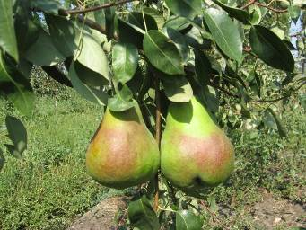
 |  |  |  |  | 5 | средняя | 5
 |  |  |  |  | 7 | сильная
 |  |  |  |  | 9 | очень сильная
 |  |  | 3. (*) (+) | Дерево: габитус | 1 | коническое
 |  |  |  |  | 2 | прямостоячее
 |  |  |  |  | 3 | полупрямостоячее
 |  |  |  |  | 4 | распростертое | 4
 |  |  |  |  | 5 | поникшее
 |  |  |  |  | 6 | плакучее
 |  |  | 4. | Однолетняя ветвь: рост | 1 | прямая | 1
 |  |  |  |  | 2 | волнистая
 |  |  |  |  | 3 | зигзагообразная
 |  |  | 5. | Однолетняя ветвь: длина междоузлия | 3 | короткий | 5
 |  |  |  |  | 5 | средней длины
 |  |  |  |  | 7 | длинный
 |  |  | 6. | Однолетняя ветвь: преимущественная окраска на солнечной стороне | 1 | серо-зеленая
 |  |  |  |  | 2 | серо-коричневая
 |  |  |  |  | 3 | коричневая
 |  |  |  |  | 4 | оранжево-коричневая | 4
 |  |  |  |  | 5 | коричнево-красная
 |  |  |  |  | 6 | коричнево-фиолетовая
 |  |  |  |  | 7 | темно-коричневая
 |  |  | 7. | Однолетняя ветвь: число чечевичек | 3 | мало
 |  |  |  |  | 5 | среднее число | 5
 |  |  |  |  | 7 | много
 |  |  | 8. (*) | Однолетняя ветвь: форма верхушки вегетативной почки | 1 | острая | 1
 |  |  |  |  | 2 | тупая
 |  |  |  |  | 3 | округлая
 |  |  | 9. (*) | Однолетняя ветвь: положение вегетативной почки относительно ветви | 1 | прижатая | 2
 |  |  |  |  | 2 | немного отклоненная
 |  |  |  |  | 3 | явно отклоненное
 |  |  | 10. (+) | Однолетняя ветвь: размер опоры почки | 3 | маленькая | 3
 |  |  |  |  | 5 | среднего размера
 |  |  |  |  | 7 | большая
 |  |  | 11. (*) | Молодой побег: антоциановая окраска растущей верхушки (когда рост быстрый) | 1 | отсутствует или очень слабая
 |  |  |  |  | 3 | слабая | 3
 |  |  |  |  | 5 | средняя
 |  |  |  |  | 7 | сильная
 |  |  |  |  | 9 | очень сильная
 |  |  | 12. (*) | Молодой побег: интенсивность опушения (верхней трети) | 3 | слабое | 3
 |  |  |  |  | 5 | среднее
 |  |  |  |  | 7 | сильное
 |  |  | 13. (*) (+) | Листовая пластинка: положение относительно побега | 1 | направлена вверх
 |  |  |  |  | 2 | направлена горизонтально
 |  |  |  |  | 3 | направлена вниз | 3
 |  |  | 14. (*) | Листовая пластинка: длина | 3 | короткая
 |  |  |  |  | 5 | средней длины | 5
 |  |  |  |  | 7 | длинная
 |  |  | 15. (*) | Листовая пластинка: ширина | 3 | узкая
 |  |  |  |  | 5 | средней ширины | 5
 |  |  |  |  | 7 | широкая
 |  |  | 16. (*) | Листовая пластинка: отношение длины к ширине | 1 | очень низкое
 |  |  |  |  | 3 | низкое
 |  |  |  |  | 5 | среднее | 5
 |  |  |  |  | 7 | высокое
 |  |  |  |  | 9 | очень высокое
 |  |  | 17. (+) | Листовая пластинка: форма основания | 1 | острое | 1
 |  |  |  |  | 2 | прямоугольное
 |  |  |  |  | 3 | тупоугольное
 |  |  |  |  | 4 | прямое
 |  |  |  |  | 5 | сердцевидное
 |  |  | 18. (+) | Листовая пластинка: форма верхушки (исключая самый кончик) | 1 | острая | 1
 |  |  |  |  | 2 | прямоугольная
 |  |  |  |  | 3 | тупая
 |  |  |  |  | 4 | округлая
 |  |  | 19. | Листовая пластинка: длина самого кончика | 1 | отсутствует или очень короткий
 |  |  |  |  |  | короткий
 |  |  |  |  | 3 | средней длины
 |  |  |  |  | 5 | длинный | 5
 |  |  |  |  | 7 | очень длинный
 |  |  |  |  | 9
 |  |  | 20. (+) | Листовая пластинка: надрезанность края (верхняя половина) | 1 | отсутствует
 |  |  |  |  | 2 | городчатый
 |  |  |  |  | 3 | тупо-пильчатый
 |  |  |  |  | 4 | пильчатый | 4
 |  |  | 21. | Листовая пластинка: глубина надрезанности края | 3 | мелкая | 3
 |  |  |  |  | 5 | средней глубины
 |  |  |  |  | 7 | глубокая
 |  |  | 22. (*) | Листовая пластинка: изгиб продольной оси | 3 | слабый | 3
 |  |  |  |  | 5 | средний
 |  |  |  |  | 7 | сильный
 |  |  | 23. (*) | Черешок: длина | 3 | короткий
 |  |  |  |  | 5 | средней длины | 5
 |  |  |  |  | 7 | длинный
 |  |  | 24. (*) | Черешок: прилистники | 1 | отсутствуют | 1
 |  |  |  |  | 9 | имеются
 |  |  | 25. (*) (+) | Черешок: расстояние между прилистником и местом прикрепления черешка | 3 | короткое | -
 |  |  |  |  | 5 | среднее
 |  |  |  |  | 7 | длинное
 |  |  | 26. | Побег: расположение цветковой почки | 1 | преимущественно на шпорцах
 |  |  |  |  | 2 | преимущественно на плодовых веточках | 2

 |  |  | 27. (*) | Цветковая почка: длина | 3 | короткая | 5
 |  |  |  |  | 5 | средней длины
 |  |  |  |  | 7 | длинная
 |  |  | 28. | Цветок: чашелистик: длина | 3 | короткий | 5
 |  |  |  |  | 5 | средней длины
 |  |  |  |  | 7 | длинный
 |  |  | 29. | Цветок: положение чашелистиков относительно венчика | 1 | прижатый | 1
 |  |  |  |  | 2 | развернутый (распростертый)
 |  |  |  |  | 3 | изогнутый
 |  |  | 30. (*) | Цветок: положение краев лепестков | 1 | отдельно
 |  |  |  |  | 2 | соприкасаются | 2
 |  |  |  |  | 3 | перекрываются
 |  |  | 31. | Цветок: положение рыльца относительно тычинок | 1 | ниже
 |  |  |  |  | 2 | на одном уровне | 2
 |  |  |  |  | 3 | выше
 |  |  | 32. | Цветок: размер лепестка | 3 | мелкий | 5
 |  |  |  |  | 5 | среднего размера
 |  |  |  |  | 7 | крупный
 |  |  | 33. (*) | Цветок: форма лепестка (исключая ноготок) | 1 | округлый | 1
 |  |  |  |  | 2 | широкояйцевидная
 |  |  |  |  | 3 | яйцевидная
 |  |  | 34. | Цветок: форма основания лепестка (исключая ноготок) | 1 | клиновидное
 |  |  |  |  | 2 | округлое | 2
 |  |  |  |  | 3 | усеченное (прямое)
 |  |  |  |  | 4 | сердцевидное
 |  |  | 35. | Цветок: длина ноготка лепестка | 3 | короткий | 3
 |  |  |  |  | 5 | средней длины
 |  |  |  |  | 7 | длинный
 |  |  | 36. | Незрелый плод: окраска чашелистиков (ранним летом) | 1 | зеленые | 1
 |  |  |  |  | 2 | зелено-коричневые
 |  |  |  |  | 3 | коричневые
 |  |  |  |  | 4 | красно-коричневые
 |  |  |  |  | 5 | красные
 |  |  | 37. | Плод: длина | 3 | короткий | 3
 |  |  |  |  | 5 | средней длины
 |  |  |  |  | 7 | длинный
 |  |  | 38. | Плод: максимальный диаметр | 3 | маленький
 |  |  |  |  | 5 | среднего диаметра
 |  |  |  |  | 7 | большой | 7
 |  |  | 39. (*) | Плод: отношение длины к диаметру | 3 | маленькое | 3
 |  |  |  |  | 5 | среднее
 |  |  |  |  | 7 | большое
 |  |  | 40. (*) (+) | Плод: положение максимального диаметра | 1 | в середине
 |  |  |  |  | 2 | немного ближе к чашечке
 |  |  |  |  | 3 | явно у чашечки | 3
 |  |  | 41. (*) | Плод: размер | 1 | очень мелкий
 |  |  |  |  | 3 | мелкий
 |  |  |  |  | 5 | среднего размера
 |  |  |  |  | 7 | крупный | 7
 |  |  |  |  | 9 | очень крупный
 |  |  | 42. | Плод: симметрия в продольном сечении | 1 | симметричный | 1
 |  |  |  |  | 2 | немного асимметричный
 |  |  |  |  | 3 | явно асимметричный
 |  |  | 43. (*) (+) | Плод: профиль боков | 1 | вогнутые
 |  |  |  |  | 2 | прямые
 |  |  |  |  | 3 | выпуклые | 3
 |  |  | 44. (*) | Плод: основная окраска кожицы | 1 | не видна
 |  |  |  |  | 2 | зеленая
 |  |  |  |  | 3 | желто-зеленая | 3
 |  |  |  |  | 4 | желтая
 |  |  | 45. (*) | Плод: часть поверхности под покровной окраской | 1 | отсутствует или очень маленькая
 |  |  |  |  | 3 | маленькая
 |  |  |  |  | 5 | средняя
 |  |  |  |  | 7 | большая
 |  |  |  |  | 9 | очень большая | 9
 |  |  | 46. | Плод: оттенок покровной окраски | 1 | оранжевый
 |  |  |  |  | 2 | оранжево-красный
 |  |  |  |  | 3 | розово-красный
 |  |  |  |  | 4 | светло-красный
 |  |  |  |  | 5 | темно-красный | 5
 |  |  | 47. | Плод: часть поверхности блюдца под оржавленностью | 1 | отсутствует или очень маленькая | 1
 |  |  |  |  |  | маленькая
 |  |  |  |  | 3 | средняя
 |  |  |  |  | 5 | большая
 |  |  |  |  | 7 | очень большая
 |  |  |  |  | 9
 |  |  | 48. | Плод: часть поверхности щечек под оржавленностью | 1 | отсутствует или очень маленькая
 |  |  |  |  |  | маленькая
 |  |  |  |  | 3 | средняя | 3
 |  |  |  |  | 5 | большая
 |  |  |  |  | 7 | очень большая
 |  |  |  |  | 9
 |  |  | 49. | Плод: часть поверхности воронки под оржавленностью | 1 | отсутствует или очень маленькая
 |  |  |  |  |  | маленькая
 |  |  |  |  | 3 | средняя | 3
 |  |  |  |  | 5 | большая
 |  |  |  |  | 7 | очень большая
 |  |  |  |  | 9
 |  |  | 50. (*) | Плод: длина плодоножки | 3 | короткая | 3
 |  |  |  |  | 5 | средней длины
 |  |  |  |  | 7 | длинная
 |  |  | 51. (*) | Плод: толщина плодоножки | 3 | тонкая
 |  |  |  |  | 5 | средней толщины | 5
 |  |  |  |  | 7 | толстая
 |  |  | 52. | Плод: изогнутость плодоножки | 1 | отсутствует или очень слабая | 1
 |  |  |  |  | 3 | слабая
 |  |  |  |  | 5 | средняя
 |  |  |  |  | 7 | сильная
 |  |  | 53. (*) | Плод: положение плодоножки относительно оси плода | 1 | прямое (вдоль оси) | 1
 |  |  |  |  | 2 | наклонное (косое)
 |  |  |  |  | 3 | под прямым углом
 |  |  | 54. (*) (+) | Плод: глубина воронки | 1 | отсутствует или очень мелкая | 1
 |  |  |  |  | 3 | мелкая
 |  |  |  |  | 5 | средней глубины
 |  |  |  |  | 7 | глубокая
 |  |  |  |  | 9 | очень глубокая
 |  |  | 55. (+) | Плод: положение чашелистиков (при уборке) | 1 | сходящиеся | 1
 |  |  |  |  | 2 | прямые
 |  |  |  |  | 3 | расходящиеся
 |  |  | 56. (*) | Плод: блюдце (при уборке) | 1 | отсутствует
 |  |  |  |  | 9 | имеется | 9

 |  |  | 57. (*) (+) | Плод: глубина блюдца (при уборке) | 3 | мелкое
 |  |  |  |  | 5 | средней глубины
 |  |  |  |  | 7 | глубокое | 7

АЙВА
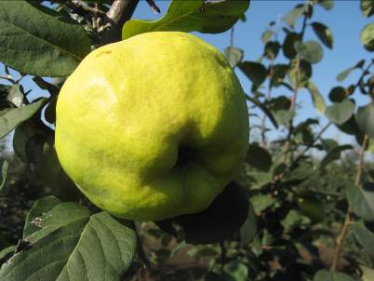
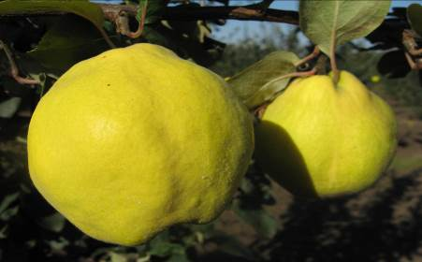
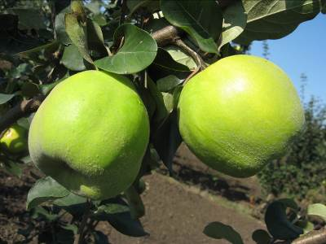
Характеристика основных биологических и хозяйственных признаков сортов айвы

Дюна
Наименование сорта | Происхождение | Помологическое описание сорта | Фенотипическая характеризация по комплексу характеристик ООС и UPOV
Дюна | Золотистая × Кубанская | Плоды крупные (300 г), яблоковидной формы с гладкой поверхностью. Кожица тонкая, слегка опушенная светло-желтого цвета. Мякоть кремовая, мелкозернистая, средней плотности, хорошего вкуса. | Признак |  | Индекс | Степень выраженности | Результат
 |  |  | 1. | Растение: сила роста | 3 | слаборослое
 |  |  | (*) |  | 5 | среднерослое | 7
 |  |  |  |  | 7 | сильнорослое
 | Фото |  | 2. | Растение: габитус | 1 | вертикальное
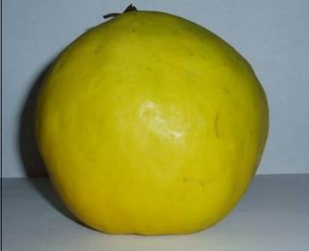
 |  |  | (*) |  | 2 | полувертикальное | 1
 |  |  |  |  | 3 | раскидистое
 |  |  | 3. | Однолетний побег: форма | 1 | прямой
 |  |  |  |  | 2 | волнистый | 1
 |  |  |  |  | 3 | коленчатый
 |  |  | 4. | Однолетний побег: длина междоузлий | 3 | короткие
 |  |  |  |  | 5 | средней длины | 5
 |  |  |  |  | 7 | длинные
 |  |  | 5. | Однолетний побег: опушение (в верхней трети) | 3 | слабое
 |  |  | (*) |  | 5 | среднее | 5
 |  |  |  |  | 7 | сильное
 |  |  | 6. (*) | Однолетний побег: окраска | 1 | серо-коричневый
 |  |  |  |  | 2 | зеленовато-коричневый
 |  |  |  |  | 3 | красновато-коричневый | 2
 |  |  |  |  | 4 | коричневый
 |  |  |  |  | 5 | темно-коричневый
 |  |  | 7. | Однолетний побег: размер чечевичек | 3 | мелкие
 |  |  |  |  | 5 | среднего размера | 5
 |  |  |  |  | 7 | крупные
 |  |  | 8. | Побег: положение вегетативных почек по отношению к побегу | 1 | прижатые
 |  |  |  |  | 2 | слегка отклоненные | 2
 |  |  |  |  | 3 | заметно отклоненные
 |  |  | 9. | Листовая пластинка: положение | 1 | направленная вверх | 1
 |  |  | (*) |  | 2 | горизонтальная
 |  |  |  |  | 3 | направлена вниз
 |  |  | 10. (*) | Листовая пластинка: длина | 3 | короткая
 |  |  |  |  | 5 | средней длины | 5
 |  |  |  |  | 7 | длинная
 |  |  | 11. (*) | Листовая пластинка: ширина | 3 | узкая
 |  |  |  |  | 5 | средней ширины | 5
 |  |  |  |  | 7 | широкая
 |  |  | 12. (*) | Листовая пластинка: форма | 1 | эллиптическая
 |  |  |  |  | 2 | округлая | 2
 |  |  |  |  | 3 | яйцевидная
 |  |  |  |  | 4 | обратнояйцевидная
 |  |  | 13. | Листовая пластинка: форма основания | 1 | клиновидное
 |  |  |  |  | 2 | округлое | 2
 |  |  |  |  | 3 | прямое
 |  |  |  |  | 4 | сердцевидное
 |  |  | 14. (*) | Листовая пластинка: угол верхушки (исключая кончик) | 1 | острый
 |  |  |  |  | 2 | прямой
 |  |  |  |  | 3 | тупой | 3
 |  |  | 15. (*) | Листовая пластинка: длина кончика | 3 | короткий | 3
 |  |  |  |  | 5 | средней длины
 |  |  |  |  | 7 | длинный
 |  |  | 16. | Листовая пластинка: профиль в поперечном разрезе | 1 | плоская
 |  |  |  |  | 2 | вогнутая | 2
 |  |  | 17. | Листовая пластинка: волнистость края | 1 | отсутствует или очень слабая
 |  |  |  |  | 3 | слабая | 3
 |  |  |  |  | 5 | средняя
 |  |  |  |  | 7 | сильная
 |  |  | 18. | Черешок: длина | 3 | короткий
 |  |  |  |  | 5 | средней длины | 5
 |  |  |  |  | 7 | длинный
 |  |  | 19. | Прилистник: размер | 1 | отсутствует или очень маленький
 |  |  |  |  | 3 | маленький
 |  |  |  |  | 5 | среднего размера | 7
 |  |  |  |  | 7 | большой
 |  |  |  |  | 9 | очень большой
 |  |  | 20. (*) | Цветок: размер | 3 | мелкий
 |  |  |  |  | 5 | среднего размера | 5
 |  |  |  |  | 7 | крупный
 |  |  | 21. | Цветок: окраска | 1 | белый | 1
 |  |  |  |  | 2 | светло-розовый
 |  |  |  |  | 3 | темно-розовый
 |  |  | 22. | Цветок: положение лепестков | 1 | свободные
 |  |  |  |  | 2 | соприкасающиеся | 2
 |  |  |  |  | 3 | перекрывающиеся
 |  |  |  |  | 4 | беспорядочные
 |  |  | 23. | Лепесток: форма | 1 | эллиптический | 1
 |  |  |  |  | 2 | округлый
 |  |  |  |  | 3 | четырехугольный
 |  |  |  |  | 4 | прямоугольный
 |  |  | 24. | Лепесток: волнистость края | 3 | слабая | 3
 |  |  |  |  | 5 | средняя
 |  |  |  |  | 7 | сильная
 |  |  | 25. | Цветок: положение рыльца относительно пыльников | 1 | ниже
 |  |  |  |  | 2 | на одном уровне | 2
 |  |  |  |  | 3 | выше
 |  |  | 26. (*) | Плод: размер | 3 | мелкий
 |  |  |  |  | 5 | среднего размера | 5
 |  |  |  |  | 7 | крупный
 |  |  | 27. (*) | Плод: общая форма продольного сечения | 1 | эллиптический | 1
 |  |  |  |  | 2 | округлый
 |  |  |  |  | 3 | четырехугольный
 |  |  |  |  | 4 | обратнояйцевидный
 |  |  |  |  | 5 | грушевидный
 |  |  | 28. (*) | Плод: симметричность в продольном сечении | 1 | асимметричный
 |  |  |  |  | 2 | симметричный | 2
 |  |  | 29. (*) | Плод: наличие шеи (сужения) | 1 | отсутствует
 |  |  |  |  | 9 | имеется | 9
 |  |  | 30. (*) | Плод: длина шеи | 3 | короткая | 3
 |  |  |  |  | 5 | средней длины
 |  |  |  |  | 7 | длинная
 |  |  | 31. (*) | Плод: выступание ребер около плодоножки | 1 | отсутствует или очень слабое
 |  |  |  |  | 3 | слабое | 3
 |  |  |  |  | 5 | среднее
 |  |  |  |  | 7 | сильное
 |  |  | 32. (*) | Плод: выступание ребер около чашечки | 1 | отсутствует или очень слабое
 |  |  |  |  | 3 | слабое
 |  |  |  |  | 5 | среднее | 5
 |  |  |  |  | 7 | сильное
 |  |  | 33. | Плод: воронка | 1 | отсутствует или очень маленькая
 |  |  |  |  | 3 | маленькая | 3
 |  |  |  |  | 5 | средняя
 |  |  |  |  | 7 | большая
 |  |  | 34. | Плод: размер чашечки | 3 | маленькая
 |  |  |  |  | 5 | среднего размера | 5
 |  |  |  |  | 7 | большая
 |  |  | 35. | Плод: окраска | 1 | желто-зеленый
 |  |  |  |  | 2 | желтый | 2
 |  |  |  |  | 3 | желто-оранжевый
 |  |  | 36. (*) | Время распускания почек | 3 | раннее | 3
 |  |  |  |  | 5 | среднее
 |  |  |  |  | 7 | позднее
 |  |  | 37. (*) | Время начала цветения | 3 | раннее
 |  |  |  |  | 5 | среднее | 5
 |  |  |  |  | 7 | позднее
 |  |  | 38. (*) | Время начала созревания плодов | 3 | раннее
 |  |  |  |  | 5 | среднее | 5
 |  |  |  |  | 7 | позднее

Кубаночка
Наименование сорта | Происхождение | Помологическое описание сорта | Фенотипическая характеризация по комплексу характеристик ООС и UPOV
Кубаночка | Свободное опыление сорта Кубанская | Плоды крупные - 300 г, яблоковидной формы. Поверхность плодов гладкая, слегка заметны сглаженные ребра. Окраска плодов золотисто-желтая. Мякоть кремовая, сочная, кисло-сладкая с ароматом. В технологии дают продукцию высокого качества (4,7 балла).
 |  |  | Признак | степень выраженности | индекс
 |  |  | 1. Растение: сила роста | средняя | 5
 |  |  | 2. Растение: габитус | раскидистое | 3
 |  |  | 3. Прирост прошлого года: форма | прямой | 1
 |  |  | 4. Прирост прошлого года: толщина | средняя | 5
 | Фото |  | 5. Однолетний побег: длина междоузлий | средняя | 5
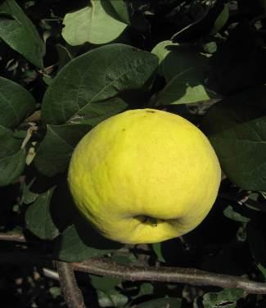
 |  |  | 6. Однолетний побег: опушение в верхней части | среднее | 5
 |  |  | 7. Однолетний побег: окраска | красновато-коричневый | 3
 |  |  | 8. Однолетний побег: размер чечевичек | средние | 5
 |  |  | 9. Побег: положение почек относительно прироста | слегка отклоненные | 2
 |  |  | 10. Листовая пластинка: размер | крупная | 7
 |  |  | 11. Листовая пластинка: форма | овальная | 3
 |  |  | 12. Листовая пластинка: форма основания | округлое | 2
 |  |  | 13. Листовая пластинка: угол верхушки (исключая кончик) | тупой | 3
 |  |  | 14. Листовая пластинка: длина кончика | короткий | 3
 |  |  | 15. Листовая пластинка: окраска верхней стороны | темно-зеленая | 7
 |  |  | 16. Листовая пластинка: опушение нижней стороны | сильное | 7
 |  |  | 17. Листовая пластинка: профиль в поперечном разрезе | вогнутый | 2
 |  |  | 18. Листовая пластинка: волнистость края | отсутствует или очень слабая | 1
 |  |  | 19. Листовая пластинка: пильчатость края | отсутствует | 1
 |  |  | 20. Черешок: | короткий | 3
 |  |  | 21. Прилистник: размер: | маленький | 3
 |  |  | 22. Цветок: размер | крупный | 7
 |  |  | 23. Цветок: окраска | светло-розовый | 2
 |  |  | 24. Лепесток: форма | округлые | 2
 |  |  | 25. Лепесток: положение | соприкасающееся | 2
 |  |  | 26. Рыльце: положение относительно пыльников | на одном уровне | 2
 |  |  | 27. Чашечка: опушение основания тычинок | слабое | 3
 |  |  | 28. Плод: размер | крупный | 7
 |  |  | 29. Плод: общая форма | округлый | 2
 |  |  | 30. Плод: положение максимального диаметра | возле средины | 2
 |  |  | 31. Плод: наличие шеи сужения | отсутствует | 1
 |  |  | 32. Плод: длина шеи | - | -
 |  |  | 33. Плод: вид узкой части в проксимальной части | постепенно сужающаяся | 1
 |  |  | 34. Плод: выступление ребер около плодоножки | очень слабое | 1
 |  |  | 35. Плод: выступление ребер около чашечки | очень слабое | 1
 |  |  | 36. Плод: воронка | маленькая | 3
 |  |  | 37. Плод: размер чашечки | среднего размера | 5
 |  |  | 38. Плод: окраска | желтый | 2
 |  |  | 39. Время распускания почек | среднее | 5
 |  |  | 40. Время начала цветения | среднее | 5
 |  |  | 41. Время начала созревания плодов | среднее | 5
 |  |  | 42. Время время опадения листьев | среднее | 5
 |  |  | 43. Направление использования сорта | технический

Золотистая
Наименование сорта | Происхождение | Помологическое описание сорта | Фенотипическая характеризация по комплексу характеристик ООС и UPOV
Золотистая | Сорт Золотистая выведен кафедрой плодоводства Кубанского сельскохозяйственного института из местных форм айвы. | Плоды выше среднего размера, средняя масса 300г, слаборебристые, слабошишковатые, покрвыты тонким слоем серого войлочного опушения, легко стирающего при созревании. Основная окраска светло желтая, золотистая. Мякоть светло-кремовая, мелкозернистая, средней плотности, сочная, сладко кислая, с очень приятным сильным ароматом, каменистые клетки почти отсутствуют.
 |  |  | Признак |  | Индекс | Степень выраженности | Результат
 |  |  | 1. | Растение: сила роста | 3 | слаборослое
 |  |  | (*) |  | 5 | среднерослое | 5
 |  |  |  |  | 7 | сильнорослое
 |  |  | 2. | Растение: габитус | 1 | вертикальное
 |  |  | (*) |  | 2 | полувертикальное
 |  |  |  |  | 3 | раскидистое | 3
 | Фото |  | 3. | Однолетний побег: форма | 1 | прямой
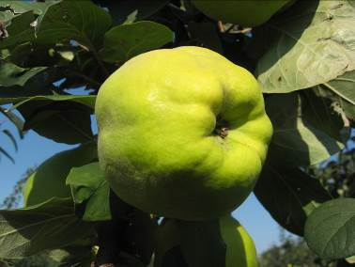
 |  |  |  |  | 2 | волнистый | 1
 |  |  |  |  | 3 | коленчатый
 |  |  | 4. | Однолетний побег: длина междоузлий | 3 | короткие
 |  |  |  |  | 5 | средней длины | 5
 |  |  |  |  | 7 | длинные
 |  |  | 5. | Однолетний побег: опушение (в верхней трети) | 3 | слабое
 |  |  | (*) |  | 5 | среднее | 5
 |  |  |  |  | 7 | сильное
 |  |  | 6. (*) | Однолетний побег: окраска | 1 | серо-коричневый
 |  |  |  |  | 2 | зеленовато-коричневый
 |  |  |  |  | 3 | красновато-коричневый | 4
 |  |  |  |  | 4 | коричневый
 |  |  |  |  | 5 | темно-коричневый
 |  |  | 7. | Однолетний побег: размер чечевичек | 3 | мелкие | 3
 |  |  |  |  | 5 | среднего размера
 |  |  |  |  | 7 | крупные
 |  |  | 8. | Побег: положение вегетативных почек по отношению к побегу | 1 | прижатые
 |  |  |  |  | 2 | слегка отклоненные | 1
 |  |  |  |  | 3 | заметно отклоненные
 |  |  | 9. | Листовая пластинка: положение | 1 | направленная вверх
 |  |  | (*) |  | 2 | горизонтальная | 2
 |  |  |  |  | 3 | направлена вниз
 |  |  | 10. (*) | Листовая пластинка: длина | 3 | короткая
 |  |  |  |  | 5 | средней длины | 5
 |  |  |  |  | 7 | длинная
 |  |  | 11. (*) | Листовая пластинка: ширина | 3 | узкая
 |  |  |  |  | 5 | средней ширины | 5
 |  |  |  |  | 7 | широкая
 |  |  | 12. (*) | Листовая пластинка: форма | 1 | эллиптическая
 |  |  |  |  | 2 | округлая
 |  |  |  |  | 3 | яйцевидная | 3
 |  |  |  |  | 4 | обратнояйцевидная
 |  |  | 13. | Листовая пластинка: форма основания | 1 | клиновидное
 |  |  |  |  | 2 | округлое | 2
 |  |  |  |  | 3 | прямое
 |  |  |  |  | 4 | сердцевидное
 |  |  | 14. (*) | Листовая пластинка: угол верхушки (исключая кончик) | 1 | острый
 |  |  |  |  | 2 | прямой
 |  |  |  |  | 3 | тупой
 |  |  | 15. (*) | Листовая пластинка: длина кончика | 3 | короткий | 3
 |  |  |  |  | 5 | средней длины
 |  |  |  |  | 7 | длинный
 |  |  | 16. | Листовая пластинка: профиль в поперечном разрезе | 1 | плоская
 |  |  |  |  | 2 | вогнутая | 2
 |  |  | 17. | Листовая пластинка: волнистость края | 1 | отсутствует или очень слабая
 |  |  |  |  | 3 | слабая | 3
 |  |  |  |  | 5 | средняя
 |  |  |  |  | 7 | сильная
 |  |  | 18. | Черешок: длина | 3 | короткий
 |  |  |  |  | 5 | средней длины | 3
 |  |  |  |  | 7 | длинный
 |  |  | 19. | Прилистник: размер | 1 | отсутствует или очень маленький
 |  |  |  |  | 3 | маленький | 3
 |  |  |  |  | 5 | среднего размера
 |  |  |  |  | 7 | большой
 |  |  |  |  | 9 | очень большой
 |  |  | 20. (*) | Цветок: размер | 3 | мелкий
 |  |  |  |  | 5 | среднего размера | 3
 |  |  |  |  | 7 | крупный
 |  |  | 21. | Цветок: окраска | 1 | белый | 1
 |  |  |  |  | 2 | светло-розовый
 |  |  |  |  | 3 | темно-розовый
 |  |  | 22. | Цветок: положение лепестков | 1 | свободные
 |  |  |  |  | 2 | соприкасающиеся | 2
 |  |  |  |  | 3 | перекрывающиеся
 |  |  |  |  | 4 | беспорядочные
 |  |  | 23. | Лепесток: форма | 1 | эллиптический
 |  |  |  |  | 2 | округлый | 2
 |  |  |  |  | 3 | четырехугольный
 |  |  |  |  | 4 | прямоугольный
 |  |  | 24. | Лепесток: волнистость края | 3 | слабая | 3
 |  |  |  |  | 5 | средняя
 |  |  |  |  | 7 | сильная
 |  |  | 25. | Цветок: положение рыльца относительно пыльников | 1 | ниже
 |  |  |  |  | 2 | на одном уровне
 |  |  |  |  | 3 | выше | 3
 |  |  | 26. (*) | Плод: размер | 3 | мелкий
 |  |  |  |  | 5 | среднего размера | 5
 |  |  |  |  | 7 | крупный
 |  |  | 27. (*) | Плод: общая форма продольного сечения | 1 | эллиптический
 |  |  |  |  | 2 | округлый | 2
 |  |  |  |  | 3 | четырехугольный
 |  |  |  |  | 4 | обратнояйцевидный
 |  |  |  |  | 5 | грушевидный
 |  |  | 28. (*) | Плод: симметричность в продольном сечении | 1 | асимметричный
 |  |  |  |  | 2 | симметричный | 2
 |  |  | 29. (*) | Плод: наличие шеи (сужения) | 1 | отсутствует | 1
 |  |  |  |  | 9 | имеется
 |  |  | 30. (*) | Плод: длина шеи | 3 | короткая | -
 |  |  |  |  | 5 | средней длины
 |  |  |  |  | 7 | длинная
 |  |  | 31. (*) | Плод: выступание ребер около плодоножки | 1 | отсутствует или очень слабое
 |  |  |  |  | 3 | слабое | 3
 |  |  |  |  | 5 | среднее
 |  |  |  |  | 7 | сильное | 7
 |  |  | 32. (*) | Плод: выступание ребер около чашечки | 1 | отсутствует или очень слабое
 |  |  |  |  | 3 | слабое
 |  |  |  |  | 5 | среднее
 |  |  |  |  | 7 | сильное
 |  |  | 33. | Плод: воронка | 1 | отсутствует или очень маленькая | 1
 |  |  |  |  | 3 | маленькая
 |  |  |  |  | 5 | средняя
 |  |  |  |  | 7 | большая
 |  |  | 34. | Плод: размер чашечки | 3 | маленькая | 3
 |  |  |  |  | 5 | среднего размера
 |  |  |  |  | 7 | большая
 |  |  | 35. | Плод: окраска | 1 | желто-зеленый
 |  |  |  |  | 2 | желтый
 |  |  |  |  | 3 | желто-оранжевый | 3
 |  |  | 36. (*) | Время распускания почек | 3 | раннее | 3
 |  |  |  |  | 5 | среднее
 |  |  |  |  | 7 | позднее
 |  |  | 37. (*) | Время начала цветения | 3 | раннее | 3
 |  |  |  |  | 5 | среднее
 |  |  |  |  | 7 | позднее
 |  |  | 38. (*) | Время начала созревания плодов | 3 | раннее
 |  |  |  |  | 5 | среднее | 5
 |  |  |  |  | 7 | позднее

СЛИВА
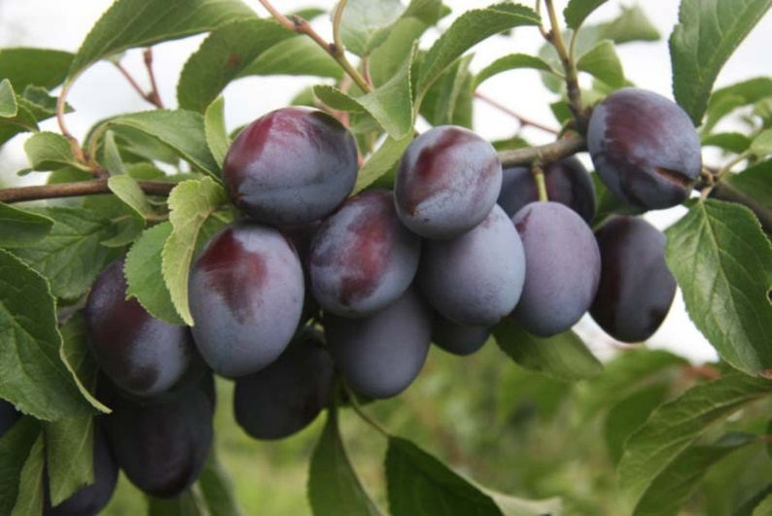
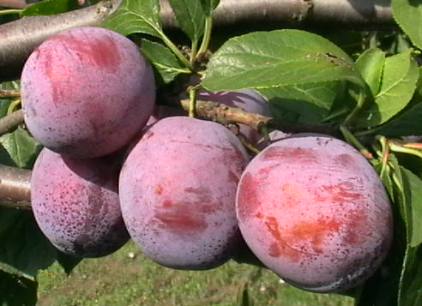
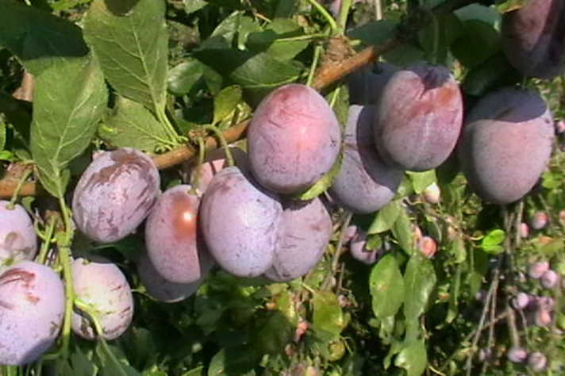
Характеристика основных биологических и хозяйственных признаков сортов сливы домашней

Герцог
Наименование сорта | Происхождение | Помологическое описание сорта | Фенотипическая характеризация по комплексу характеристик ООС и UPOV
Герцог | Сорт создан в СКЗНИИСиВ от скрещивания сортов Метелка и Великий Герцог | Плоды крупные 45-50 г, удлиненно-овальные, фиолетово-синие с сильным восковым налётом, подкожные точки малозаметные, вкус гармоничный (4,7 балла). Биохимический состав плодов: сухих веществ – 16,8 %, сахаров – 12,3 %, кислот – 1,3 %, витамина C – 3,3 мг/100 г. Срок созревания – средний (вторая декада августа).
 |  |  |  | Признак | Индекс | Степень выраженности | Результат
 |  |  | 1. | Дерево: сила роста | 3 | слаборослое
 |  |  |  |  | 5 | среднерослое | 5
 |  |  |  |  | 7 | сильнорослое
 |  |  | 2. | Дерево: густота кроны | 3 | редкая
 |  |  |  |  | 5 | средняя | 5
 |  |  |  |  | 7 | густая
 | Фото |  | 3. | Прирост прошлого года: положение | 1 | вертикальный
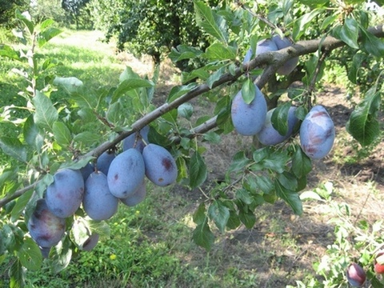
 |  |  |  |  | 3 | полувертикальный | 3
 |  |  |  |  | 5 | горизонтальный
 |  |  |  |  | 7 | свисающий
 |  |  | 4. | Прирост прошлого года: толщина | 3 | тонкий
 |  |  |  |  | 5 | средней толщины | 5
 |  |  |  |  | 7 | толстый
 |  |  | 5. | Прирост прошлого года: длина междоузлий | 3 | короткие
 |  |  |  |  | 5 | средней длины | 5
 |  |  |  |  | 7 | длинные
 |  |  | 6. | Прирост прошлого года: опушение (верхняя треть) | 3 | слабое | 3
 |  |  |  |  | 5 | среднее
 |  |  |  |  | 7 | сильное
 |  |  | 7. | Прирост прошлого года: число чечевичек | 3 | мало | 3
 |  |  |  |  | 5 | среднее число
 |  |  |  |  | 7 | много
 |  |  | 8. | Прирост прошлого года: размер вегетативных почек | 3 | мелкие
 |  |  |  |  | 5 | среднего размера | 5
 |  |  |  |  | 7 | крупные
 |  |  | 9. | Прирост прошлого года: форма вегетативных почек | 1 | острые | 1
 |  |  |  |  | 2 | тупые
 |  |  |  |  | 3 | округлые
 |  |  | 10. | Прирост прошлого года: положение вегетативных почек относительно побега | 1 | прижатые
 |  |  |  |  | 2 | слегка отклоненные | 2
 |  |  |  |  | 3 | заметно отклоненные
 |  |  | 11. | Прирост прошлого года: размер подушечек вегетативных почек | 3 | мелкие | 3
 |  |  |  |  | 5 | среднего размера
 |  |  |  |  | 7 | крупные
 |  |  | 12. | Прирост прошлого года: сбегание подушечки вегетативной почки | 1 | отсутствует | 1
 |  |  |  |  | 9 | имеется
 |  |  | 13. | Молодой побег: антоциановая окраска растущего кончика (в период быстрого роста) | 3 | слабая | 3
 |  |  |  |  | 5 | средняя
 |  |  |  |  | 7 | сильная
 |  |  | 14. | Листовая пластинка: положение относительно побега | 1 | направлена вверх
 |  |  |  |  | 2 | направлена перпендикулярно | 2
 |  |  |  |  | 3 | направлена вниз
 |  |  | 15. | Листовая пластинка: длина | 3 | короткая
 |  |  |  |  | 5 | средней длины
 |  |  |  |  | 7 | длинная | 7
 |  |  | 16. | Листовая пластинка: ширина | 3 | узкая | 3
 |  |  |  |  | 5 | средней ширины
 |  |  |  |  | 7 | широкая
 |  |  | 17. | Листовая пластинка: отношение длины к ширине | 3 | малое | 7
 |  |  |  |  | 5 | среднее
 |  |  |  |  | 7 | большое
 |  |  | 18. | Листовая пластинка: форма | 1 | яйцевидная | 2
 |  |  |  |  | 2 | эллиптическая
 |  |  |  |  | 3 | обратнояйцевидная
 |  |  | 19. | Листовая пластинка: угол вершины (исключая кончик) | 1 | острый | 1
 |  |  |  |  | 2 | прямой
 |  |  |  |  | 3 | тупой
 |  |  | 20. | Листовая пластинка: форма основания | 1 | острое | 1
 |  |  |  |  | 2 | тупое
 |  |  |  |  | 3 | усеченное
 |  |  | 21. | Листовая пластинка: зеленая окраска верхней стороны | 3 | светлая
 |  |  |  |  | 5 | средняя | 5
 |  |  |  |  | 7 | темная
 |  |  | 22. | Листовая пластинка: глянцевитость верхней стороны | 3 | слабая
 |  |  |  |  | 5 | средняя | 5
 |  |  |  |  | 7 | сильная
 |  |  | 23. | Листовая пластинка: опушение нижней стороны | 1 | отсутствует | 1
 |  |  |  |  | 9 | имеется
 |  |  | 24. | Листовая пластинка: край | 1 | городчатый | 1
 |  |  |  |  | 2 | пильчатый
 |  |  | 25. | Черешок: длина | 3 | короткий
 |  |  |  |  | 5 | средней длины | 5
 |  |  |  |  | 7 | длинный
 |  |  | 26. | Черешок: опушение верхней стороны | 3 | слабое | 3
 |  |  |  |  | 5 | среднее
 |  |  |  |  | 7 | сильное
 |  |  | 27. | Лист: отношение длины пластинки к длине черешка | 3 | малое
 |  |  |  |  | 5 | среднее | 5
 |  |  |  |  | 7 | большое
 |  |  | 28. | Лист: нектарники | 1 | отсутствуют | 1
 |  |  |  |  | 9 | имеются
 |  |  | 29. | Лист: расположение нектарников | 1 | преимущественно у основания пластинки
 |  |  |  |  | 2 | одинаково у основания и на черешке
 |  |  |  |  | 3 | преимущественно на черешке
 |  |  | 30. | Цветущая ветвь: число цветков | 3 | мало | 5
 |  |  |  |  | 5 | среднее число
 |  |  |  |  | 7 | много
 |  |  | 31. | Цветок: диаметр (полностью открытый) | 3 | малый
 |  |  |  |  | 5 | средний | 5
 |  |  |  |  | 7 | большой
 |  |  | 32. | Цветоножка: длина | 3 | короткая | 3
 |  |  |  |  | 5 | средней длины
 |  |  |  |  | 7 | длинная
 |  |  |  |  | 9 | очень длинная
 |  |  | 33. | Цветоножка: опушение | 1 | отсутствует | 1
 |  |  |  |  | 9 | имеется
 |  |  | 34. | Чашечка: положение чашелистиков | 1 | прижаты к лепесткам | 1
 |  |  |  |  | 2 | не касающиеся лепестков или цветоложа
 |  |  |  |  | 3 | касающиеся цветоложа
 |  |  | 35. | Чашелистик: форма | 1 | узкоэллиптический
 |  |  |  |  | 2 | эллиптический
 |  |  |  |  | 3 | яйцевидный | 3
 |  |  |  |  | 4 | широкояйцевидный
 |  |  |  |  | 5 | треугольный
 |  |  | 36. | Цветок: расположение лепестков | 1 | свободные
 |  |  |  |  | 2 | соприкасающиеся | 2
 |  |  |  |  | 3 | перекрывающиеся
 |  |  | 37. | Лепесток: размер | 3 | мелкий
 |  |  |  |  | 5 | среднего размера | 5
 |  |  |  |  | 7 | крупный
 |  |  | 38. | Лепесток: форма | 1 | эллиптический
 |  |  |  |  | 2 | широкоэллиптический
 |  |  |  |  | 3 | округлый | 3
 |  |  |  |  | 4 | обратнояйцевидный
 |  |  | 39. | Лепесток: волнистость края | 1 | отсутствует
 |  |  |  |  | 9 | имеется | 9
 |  |  | 40. | Рыльце: положение относительно пыльников | 1 | ниже
 |  |  |  |  | 2 | на одном уровне | 2
 |  |  |  |  | 3 | выше
 |  |  | 41. | Пыльники: окраска (непосредственно перед растрескиванием) | 1 | желтовато-белые | 1
 |  |  |  |  | 2 | красновато-оранжевые
 |  |  | 42. | Завязь: опушение | 1 | отсутствует | 1
 |  |  |  |  | 9 | имеется
 |  |  | 43. | Плод: размер | 1 | очень мелкий
 |  |  |  |  | 3 | мелкий
 |  |  |  |  | 5 | среднего размера
 |  |  |  |  | 7 | крупный | 7
 |  |  |  |  | 9 | очень крупный
 |  |  | 44. | Плод: форма сбоку | 1 | продолговатый
 |  |  |  |  | 2 | эллиптический | 2
 |  |  |  |  | 3 | округлый
 |  |  |  |  | 4 | широкоокруглый
 |  |  |  |  | 5 | яйцевидный
 |  |  |  |  | 6 | обратнояйцевидный
 |  |  | 45. | Плод: симметрия (вид со шва) | 1 | симметричный | 1
 |  |  |  |  | 2 | асимметричный
 |  |  | 46. | Плод: глубина шва около плодоножки | 3 | мелкий
 |  |  |  |  | 5 | средней глубины | 5
 |  |  |  |  | 7 | глубокий
 |  |  | 47. | Плод: углубление верхушки | 1 | отсутствует или очень мелкое
 |  |  |  |  | 2 | среднее | 2
 |  |  |  |  | 3 | глубокое
 |  |  | 48. | Плод: опушение верхушки | 1 | отсутствует | 1
 |  |  |  |  | 9 | имеется
 |  |  | 49. | Плод: воронка | 3 | мелкая | 3
 |  |  |  |  | 5 | средней глубины
 |  |  |  |  | 7 | глубокая
 |  |  | 50. | Плод: основная окраска кожицы (после удаления воскового налета) | 1 | зеленовато-белая
 |  |  |  |  | 2 | зеленая
 |  |  |  |  | 3 | желтовато-зеленая
 |  |  |  |  | 4 | желтая
 |  |  |  |  | 5 | оранжево-желтая
 |  |  |  |  | 6 | красная
 |  |  |  |  | 7 | светло-фиолетовая
 |  |  |  |  | 8 | пурпурно-фиолетовая
 |  |  |  |  | 9 | темно-фиолетовая
 |  |  |  |  | 10 | фиолетово-синяя | 10
 |  |  |  |  | 11 | темно-синяя
 |  |  | 51. | Плод: окраска мякоти | 1 | беловатая
 |  |  |  |  | 2 | зеленая
 |  |  |  |  | 3 | желтовато-зеленая | 3
 |  |  |  |  | 4 | желтая
 |  |  |  |  | 5 | оранжевая
 |  |  |  |  | 6 | красная
 |  |  | 52. | Плод: плотность мякоти | 3 | рыхлая
 |  |  |  |  | 5 | средней плотности | 5
 |  |  |  |  | 7 | плотная
 |  |  | 53. | Плод: сочность | 3 | низкая
 |  |  |  |  | 5 | средней сочности | 5
 |  |  |  |  | 7 | высокая
 |  |  | 54. | Плод: отделяемость косточки | 1 | отделяемая | 1
 |  |  |  |  | 2 | полусросшаяся
 |  |  |  |  | 3 | сросшаяся
 |  |  | 55. | Косточка: форма сбоку | 1 | узкоэллиптическая
 |  |  |  |  | 2 | эллиптическая | 2
 |  |  |  |  | 3 | округлая
 |  |  | 56. | Косточка: форма с брюшного шва | 1 | узкоэллиптическая
 |  |  |  |  | 2 | эллиптическая | 2
 |  |  |  |  | 3 | широкоэллиптическая
 |  |  |  |  | 4 | клиновидная
 |  |  | 57. | Косточка: центральное ребро | 3 | слабое | 3
 |  |  |  |  | 5 | среднее
 |  |  |  |  | 7 | сильное
 |  |  | 58. | Косточка: структура боковой поверхности | 1 | зернистая | 1
 |  |  |  |  | 2 | кованая
 |  |  | 59. | Косточка: ширина основания | 3 | узкое | 3
 |  |  |  |  | 5 | средней ширины
 |  |  |  |  | 7 | широкое
 |  |  | 60. | Косточка: форма вершины | 1 | острая | 1
 |  |  |  |  | 2 | тупая
 |  |  |  |  | 3 | округлая
 |  |  | 61. | Время начала цветения | 1 | очень раннее
 |  |  |  |  | 3 | раннее
 |  |  |  |  | 5 | среднее | 5
 |  |  |  |  | 7 | позднее
 |  |  |  |  | 9 | очень позднее
 |  |  | 62. | Время начала созревания плодов | 1 | очень раннее
 |  |  |  |  | 3 | раннее
 |  |  |  |  | 5 | среднее | 5
 |  |  |  |  | 7 | позднее
 |  |  |  |  | 9 | очень позднее

Чародейка
Наименование сорта | Происхождение | Помологическое описание сорта | Фенотипическая характеризация по комплексу характеристик ООС и UPOV
Чародейка | Анна Шпет х смесь | Плоды очень крупные (55-70 г), средняя масса 62,5 г, овальные, красные, с сильным восковым налётом, подкожные точки малозаметны. Мякоть нежная, тающая, сладкая, жёлтого цвета (4,7 балла). Плоды одномерные, собраны в кисти по 4-7 плодов.
 |  |  |  | Признак | Индекс | Степень выраженности | Результат
 |  |  | 1. | Дерево: сила роста | 3 | слаборослое
 |  |  |  |  | 5 | среднерослое | 5
 |  |  |  |  | 7 | сильнорослое
 |  |  | 2. | Дерево: густота кроны | 3 | редкая | 3
 | Фото |  |  |  | 5 | средняя
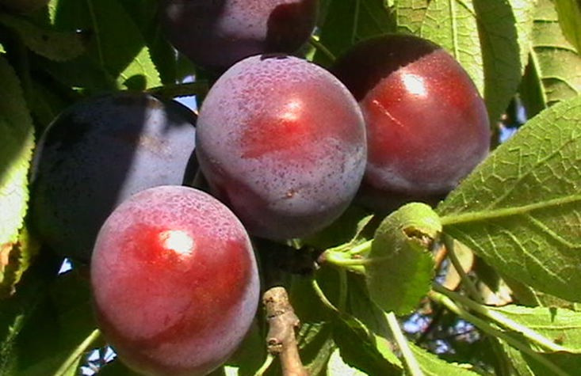
 |  |  |  |  | 7 | густая
 |  |  | 3. | Прирост прошлого года: положение | 1 | вертикальный
 |  |  |  |  | 3 | полувертикальный
 |  |  |  |  | 5 | горизонтальный
 |  |  |  |  | 7 | свисающий | 7
 |  |  | 4. | Прирост прошлого года: толщина | 3 | тонкий | 3
 |  |  |  |  | 5 | средней толщины
 |  |  |  |  | 7 | толстый
 |  |  | 5. | Прирост прошлого года: длина междоузлий | 3 | короткие
 |  |  |  |  | 5 | средней длины | 5
 |  |  |  |  | 7 | длинные
 |  |  | 6. | Прирост прошлого года: опушение (верхняя треть) | 3 | слабое
 |  |  |  |  | 5 | среднее | 5
 |  |  |  |  | 7 | сильное
 |  |  | 7. | Прирост прошлого года: число чечевичек | 3 | мало | 3
 |  |  |  |  | 5 | среднее число
 |  |  |  |  | 7 | много
 |  |  | 8. | Прирост прошлого года: размер вегетативных почек | 3 | мелкие | 3
 |  |  |  |  | 5 | среднего размера
 |  |  |  |  | 7 | крупные
 |  |  | 9. | Прирост прошлого года: форма вегетативных почек | 1 | острые
 |  |  |  |  | 2 | тупые | 2
 |  |  |  |  | 3 | округлые
 |  |  | 10. | Прирост прошлого года: положение вегетативных почек относительно побега | 1 | прижатые | 1
 |  |  |  |  | 2 | слегка отклоненные
 |  |  |  |  | 3 | заметно отклоненные
 |  |  | 11. | Прирост прошлого года: размер подушечек вегетативных почек | 3 | мелкие | 3
 |  |  |  |  | 5 | среднего размера
 |  |  |  |  | 7 | крупные
 |  |  | 12. | Прирост прошлого года: сбегание подушечки вегетативной почки | 1 | отсутствует | 1
 |  |  |  |  | 9 | имеется
 |  |  | 13. | Молодой побег: антоциановая окраска растущего кончика (в период быстрого роста) | 3 | слабая
 |  |  |  |  | 5 | средняя | 5
 |  |  |  |  | 7 | сильная
 |  |  | 14. | Листовая пластинка: положение относительно побега | 1 | направлена вверх
 |  |  |  |  | 2 | направлена перпендикулярно | 2
...

Милена
Наименование сорта | Происхождение | Помологическое описание сорта | Фенотипическая характеризация по комплексу характеристик ООС и UPOV
Милена | Изюм кубанский х Венгерка итальянская | Плоды крупные, 40-45 г, продолговатой формы, фиолетово-красные с белыми подкожными точками и слабым восковым налетом. Десертный. Мякоть зеленовато-желтая, вкус гармоничный (4,8 балла). Биохимический состав плодов: сухих веществ – 20,2 %, сахаров – 14,8 %, кислот – 1,0 %, витамина C – 3,9 мг/100 г.
 |  |  |  | Признак | Индекс | Степень выраженности | Результат
 |  |  | 1. | Дерево: сила роста | 3 | слаборослое
 |  |  |  |  | 5 | среднерослое | 5
 |  |  |  |  | 7 | сильнорослое
 |  |  | 2. | Дерево: густота кроны | 3 | редкая
 | Фото |  |  |  | 5 | средняя
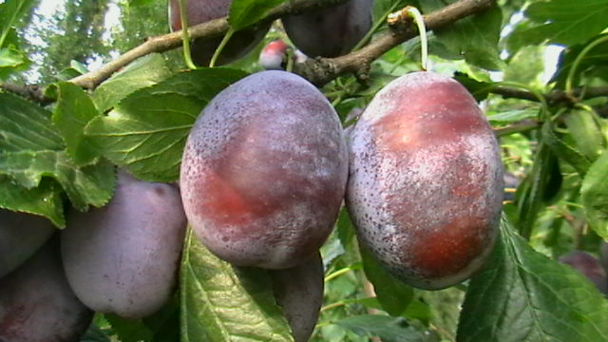
 |  |  |  |  | 7 | густая | 7
 |  |  | 3. | Прирост прошлого года: положение | 1 | вертикальный | 1
 |  |  |  |  | 3 | полувертикальный
 |  |  |  |  | 5 | горизонтальный
 |  |  |  |  | 7 | свисающий
 |  |  | 4. | Прирост прошлого года: толщина | 3 | тонкий
 |  |  |  |  | 5 | средней толщины | 5
 |  |  |  |  | 7 | толстый
 |  |  | 5. | Прирост прошлого года: длина междоузлий | 3 | короткие
 |  |  |  |  | 5 | средней длины | 5
 |  |  |  |  | 7 | длинные
 |  |  | 6. | Прирост прошлого года: опушение (верхняя треть) | 3 | слабое
 |  |  |  |  | 5 | среднее | 5
 |  |  |  |  | 7 | сильное
 |  |  | 7. | Прирост прошлого года: число чечевичек | 3 | мало
 |  |  |  |  | 5 | среднее число | 5
 |  |  |  |  | 7 | много
 |  |  | 8. | Прирост прошлого года: размер вегетативных почек | 3 | мелкие
 |  |  |  |  | 5 | среднего размера | 5
 |  |  |  |  | 7 | крупные
 |  |  | 9. | Прирост прошлого года: форма вегетативных почек | 1 | острые
 |  |  |  |  | 2 | тупые
 |  |  |  |  | 3 | округлые | 3
 |  |  | 10. | Прирост прошлого года: положение вегетативных почек относительно побега | 1 | прижатые
 |  |  |  |  | 2 | слегка отклоненные | 2
...

Ренклод Тараненко
...
Наименование сорта | Происхождение | Помологическое описание сорта | Фенотипическая характеризация по комплексу характеристик ООС и UPOV
 |  |  | 3. | Прирост прошлого года: положение | 1 | вертикальный
 |  |  |  |  | 3 | полувертикальный | 3
 |  |  |  |  | 5 | горизонтальный
 |  |  |  |  | 7 | свисающий
 |  |  | 4. | Прирост прошлого года: толщина | 3 | тонкий
 |  |  |  |  | 5 | средней толщины | 5
 |  |  |  |  | 7 | толстый
 | Фото |  | 5. | Прирост прошлого года: длина междоузлий | 3 | короткие
 |  |  |  |  | 5 | средней длины | 5
 |  |  |  |  | 7 | длинные
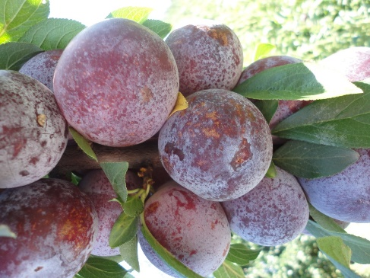
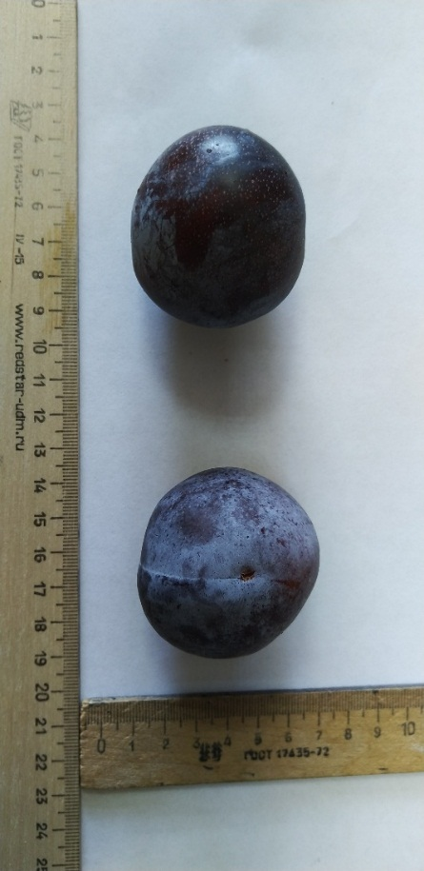
 |  |  | 6. | Прирост прошлого года: опушение (верхняя треть) | 3 | слабое
 |  |  |  |  | 5 | среднее | 3
 |  |  |  |  | 7 | сильное
 |  |  | 7. | Прирост прошлого года: число чечевичек | 3 | мало
 |  |  |  |  | 5 | среднее число | 5
 |  |  |  |  | 7 | много
 |  |  | 8. | Прирост прошлого года: размер вегетативных почек | 3 | мелкие
 |  |  |  |  | 5 | среднего размера | 3
 |  |  |  |  | 7 | крупные
 |  |  | 9. | Прирост прошлого года: форма вегетативных почек | 1 | острые
 |  |  |  |  | 2 | тупые | 1
 |  |  |  |  | 3 | округлые
 |  |  | 10. | Прирост прошлого года: положение вегетативных почек относительно побега | 1 | прижатые
 |  |  |  |  | 2 | слегка отклоненные | 3
 |  |  |  |  | 3 | заметно отклоненные
 |  |  | 11. | Прирост прошлого года: размер подушечек вегетативных почек | 3 | мелкие
 |  |  |  |  | 5 | среднего размера | 3
 |  |  |  |  | 7 | крупные
 |  |  | 12. | Прирост прошлого года: сбегание подушечки вегетативной почки | 1 | отсутствует
 |  |  |  |  | 9 | имеется | 1
 |  |  | 13. | Молодой побег: антоциановая окраска растущего кончика (в период быстрого роста) | 3 | слабая
 |  |  |  |  | 5 | средняя | 7
 |  |  |  |  | 7 | сильная
...

ЧЕРЕШНЯ
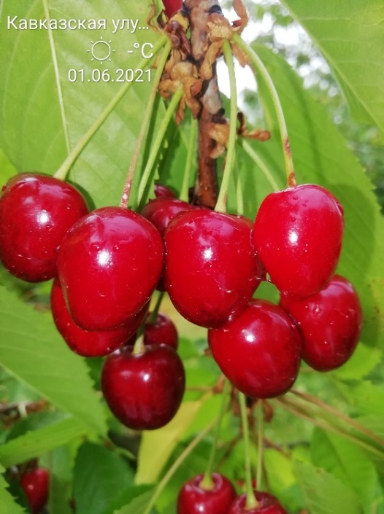
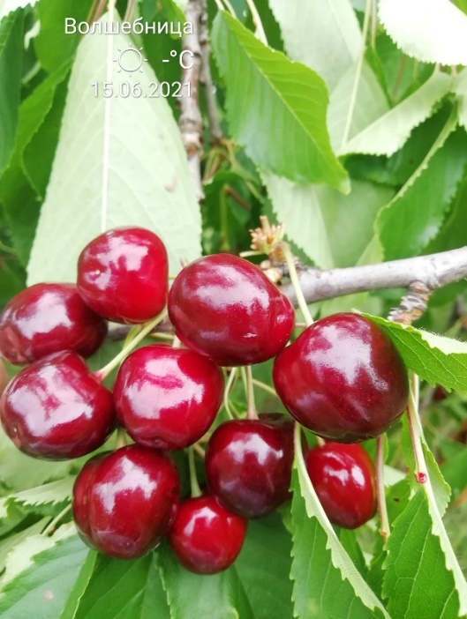
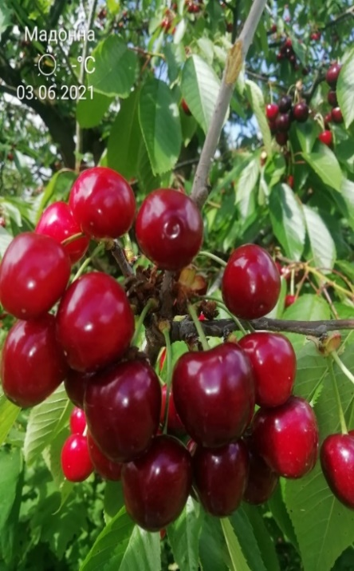
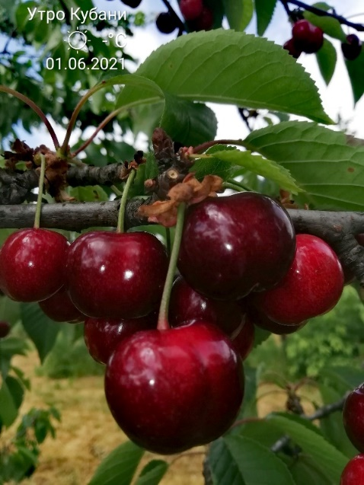
Характеристика основных биологических и хозяйственных признаков сортов черешни

Кавказская улучшенная
Наименование сорта | Происхождение | Помологическое описание сорта | Фенотипическая характеризация по комплексу характеристик ООС и UPOV
Кавказская улучшенная | Кавказская улучшенная является индуцированным клоном сорта черешни Кавказская | Плоды привлекательные, достаточно крупные (средняя масса составляет – 8,1 г, максимальный размер может достигать – 9,0-10,0 г), широко-округлые, одномерные, ярко-красные, плотные, высоких вкусовых качеств. Мякоть розовая, сок светло-красный. Плоды привлекательные, высоких вкусовых качеств, сахаро-кислотный индекс равен 18,0 (дегустационная оценка 4,8 балла). Плоды содержат 21,5 % сухих веществ, 14,9 % сахаров, 0,7 % кислоты, 6,0 мг % витамина С, 88,6 мг % витамина Р, антоцианов – 69,7 мг %.
 |  |  | Признак |  | Индекс | Степень выраженности | Резуль-тат
 |  |  | 1. | Дерево: сила роста | 1 | очень слаборослое
 |  |  |  |  | 3 | слаборослое
 |  |  |  |  | 5 | среднерослое | 5
 |  |  |  |  | 7 | сильнорослое
 |  |  |  |  | 9 | очень сильнорослое
 | Фото |  | 2. | Дерево: форма кроны | 1 | прямостоячая

 |  |  | (*) |  | 2 | полупрямостоячая
 |  |  |  |  | 3 | раскидистая | 2
 |  |  |  |  | 4 | свисающая (плакучая)
 |  |  | 3. | Дерево: ветвление | 3 | слабое
 |  |  | (*) |  | 5 | среднее | 5
 |  |  |  |  | 7 | сильное
 |  |  | 4. | Молодой побег: антоциановая окраска кончика (во время быстрого роста) | 1 | отсутствует или очень слабая
 |  |  |  |  | 3 | слабая
 |  |  |  |  | 5 | средняя
 |  |  |  |  | 7 | сильная | 7
 |  |  |  |  | 9 | очень сильная
 |  |  | 5. | Молодой побег: опушение кончика (во время быстрого роста) | 3 | слабое | 3
 |  |  |  |  | 5 | среднее
 |  |  |  |  | 7 | сильное
 |  |  | 6. | Прирост прошлого года: длина междоузлия | 1 | обычное | 1
 |  |  | (*) |  | 2 | короткое
 |  |  | 7. | Прирост прошлого года: число чечевичек | 3 | мало
 |  |  |  |  | 5 | среднее число
 |  |  |  |  | 7 | много | 7
 |  |  | 8. | Прирост прошлого года: толщина (в средней части) | 3 | тонкий
 |  |  |  |  | 5 | средней толщины | 5
 |  |  |  |  | 7 | толстый
...

Волшебница
Наименование сорта | Происхождение | Помологическое описание сорта | Фенотипическая характеризация по комплексу характеристик ООС и UPOV
Волшебница | Дрогана жёлтая х Французская чёрная | Плоды среднего размера 7,5-8,5 г, сердцевидные, слегка притупленной формы, тёмно-красные, высоких вкусовых качеств – 4,6 балла. Биохимический состав плодов: сухих веществ – 24,5 %, сахаров – 17,2 %, кислоты – 0,68 мг %, витамина С – 6,7 мг/100 г, витамина Р – 94,4 мг/100 г, антоцианов – 137,3 мг/100 г.
 |  |  | Признак |  | Индекс | Степень выраженности | Резуль-тат
 |  |  | 1. | Дерево: сила роста | 1 | очень слаборослое
 |  |  |  |  | 3 | слаборослое
 |  |  |  |  | 5 | среднерослое | 5
 | Фото |  |  |  | 7 | сильнорослое

 |  |  |  |  | 9 | очень сильнорослое
 |  |  | 2. | Дерево: форма кроны | 1 | прямостоячая
 |  |  | (*) |  | 2 | полупрямостоячая | 2
 |  |  |  |  | 3 | раскидистая
 |  |  |  |  | 4 | свисающая (плакучая)
 |  |  | 3. | Дерево: ветвление | 3 | слабое
 |  |  | (*) |  | 5 | среднее | 5
 |  |  |  |  | 7 | сильное
 |  |  | 4. | Молодой побег: антоциановая окраска кончика (во время быстрого роста) | 1 | отсутствует или очень слабая
 |  |  |  |  | 3 | слабая
 |  |  |  |  | 5 | средняя | 5
 |  |  |  |  | 7 | сильная
 |  |  |  |  | 9 | очень сильная
 |  |  | 5. | Молодой побег: опушение кончика (во время быстрого роста) | 3 | слабое | 3
 |  |  |  |  | 5 | среднее
 |  |  |  |  | 7 | сильное
 |  |  | 6. | Прирост прошлого года: длина междоузлия | 1 | обычное | 1
 |  |  | (*) |  | 2 | короткое
 |  |  | 7. | Прирост прошлого года: число чечевичек | 3 | мало
 |  |  |  |  | 5 | среднее число | 5
 |  |  |  |  | 7 | много
 |  |  | 8. | Прирост прошлого года: толщина (в средней части) | 3 | тонкий
 |  |  |  |  | 5 | средней толщины | 5
 |  |  |  |  | 7 | толстый
...

Красна девица
Наименование сорта | Происхождение | Помологическое описание сорта | Фенотипическая характеризация по комплексу характеристик ООС и UPOV
Красна девица | Получен путем свободного опыления сорта Дайбера чёрная | Плоды выше средней величины (средняя масса плода – 7,0 г, максимальная – 7,5 г), почковидные, покровная окраска тёмно-красная, мякоть красная, хорошего вкуса (4,6 балла), средней плотности, сок красный. Плоды используются для потребления в свежем виде и для переработки на компоты, цукаты. Биохимический состав плодов: сухих веществ – 16,0 %, сахаров – 11,0 %, кислоты – 0,55 мг %, витамина С – 7,3 мг/100 г, витамина Р – 68,9 мг/100 г, антоцианов – 170,4 мг /100 г.
 |  |  | Признак |  | Индекс | Степень выраженности | Результат
 |  |  | 1. | Дерево: сила роста | 1 | очень слаборослое
 |  |  |  |  | 3 | слаборослое
 |  |  |  |  | 5 | среднерослое | 5
 |  |  |  |  | 7 | сильнорослое
 | Фото |  |  |  | 9 | очень сильнорослое
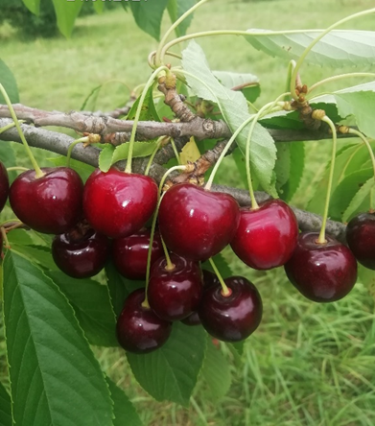
 |  |  | 2. | Дерево: форма кроны | 1 | прямостоячая
 |  |  | (*) |  | 2 | полупрямостоячая | 2
 |  |  |  |  | 3 | раскидистая
 |  |  |  |  | 4 | свисающая (плакучая)
 |  |  | 3. | Дерево: ветвление | 3 | слабое
 |  |  | (*) |  | 5 | среднее | 5
 |  |  |  |  | 7 | сильное
 |  |  | 4. | Молодой побег: антоциановая окраска кончика (во время быстрого роста) | 1 | отсутствует или очень слабая
 |  |  |  |  | 3 | слабая | 3
 |  |  |  |  | 5 | средняя
 |  |  |  |  | 7 | сильная
 |  |  |  |  | 9 | очень сильная
 |  |  | 5. | Молодой побег: опушение кончика (во время быстрого роста) | 3 | слабое | 3
 |  |  |  |  | 5 | среднее
 |  |  |  |  | 7 | сильное
 |  |  | 6. | Прирост прошлого года: длина междоузлия | 1 | обычное | 1
 |  |  | (*) |  | 2 | короткое
 |  |  | 7. | Прирост прошлого года: число чечевичек | 3 | мало
 |  |  |  |  | 5 | среднее число
 |  |  |  |  | 7 | много | 7
 |  |  | 8. | Прирост прошлого года: толщина (в средней части) | 3 | тонкий
 |  |  |  |  | 5 | средней толщины | 5
 |  |  |  |  | 7 | толстый
 |  |  | 9. | Листовая пластинка: длина | 3 | короткая
 |  |  |  |  | 5 | средней длины | 5
 |  |  |  |  | 7 | длинная
...

Мадонна
Наименование сорта | Происхождение | Помологическое описание сорта | Фенотипическая характеризация по комплексу характеристик ООС и UPOV
Мадонна | Получен путем свободного опыления сорта Крупноплодная | Плоды одномерные, широкосердцевидные, крупные – 7,8 г, максимальная - 9,0 г, тёмно-красные, мякоть красная с белыми прожилками, высоких вкусовых качеств (дегустационная оценка – 4,7 балла).
 |  |  | Признак |  | Индекс | Степень выраженности | Результат
 |  |  | 1. | Дерево: сила роста | 1 | очень слаборослое
 | Фото |  |  |  | 3 | слаборослое

 |  |  |  |  | 5 | среднерослое | 5
 |  |  |  |  | 7 | сильнорослое
 |  |  |  |  | 9 | очень сильнорослое
 |  |  | 2. | Дерево: форма кроны | 1 | прямостоячая
 |  |  | (*) |  | 2 | полупрямостоячая | 2
 |  |  |  |  | 3 | раскидистая
 |  |  |  |  | 4 | свисающая (плакучая)
 |  |  | 3. | Дерево: ветвление | 3 | слабое
 |  |  | (*) |  | 5 | среднее | 5
 |  |  |  |  | 7 | сильное
 |  |  | 4. | Молодой побег: антоциановая окраска кончика (во время быстрого роста) | 1 | отсутствует или очень слабая
 |  |  |  |  | 3 | слабая
 |  |  |  |  | 5 | средняя | 5
 |  |  |  |  | 7 | сильная
 |  |  |  |  | 9 | очень сильная
 |  |  | 5. | Молодой побег: опушение кончика (во время быстрого роста) | 3 | слабое | 3
 |  |  |  |  | 5 | среднее
 |  |  |  |  | 7 | сильное
 |  |  | 6. | Прирост прошлого года: длина междоузлия | 1 | обычное | 1
 |  |  | (*) |  | 2 | короткое
 |  |  | 7. | Прирост прошлого года: число чечевичек | 3 | мало | 3
 |  |  |  |  | 5 | среднее число
 |  |  |  |  | 7 | много
 |  |  | 8. | Прирост прошлого года: толщина (в средней части) | 3 | тонкий
 |  |  |  |  | 5 | средней толщины | 5
 |  |  |  |  | 7 | толстый
...

Черные глаза
Наименование сорта | Происхождение | Помологическое описание сорта | Фенотипическая характеризация по комплексу характеристик ООС и UPOV
Чёрные глаза | Получен путем свободного опыления сорта Алая | Плоды красивые, привлекательные, товарные, крупные – средняя масса составляет 8,0 г, максимальная может достигать – 10,0 г, почковидные, тёмно-красные, при полном созревании почти чёрные. Мякоть тёмно-красная, средней плотности, высоких вкусовых качеств, дегустационная оценка 4,8 балла. Сок тёмно-красный. Биохимический состав плодов: сухих веществ – 17,5 %, сахаров –11,2 %, кислот – 0,8 %, витамина С – 8,7 мг/100 г, витамина Р – 74,4 мг/100 г, количество антоцианов высокое – 287,3 мг/100 г.
 |  |  | Признак |  | Индекс | Степень выраженности | Результат
 |  |  | 1. | Дерево: сила роста | 1 | очень слаборослое
 |  |  |  |  | 3 | слаборослое
 |  |  |  |  | 5 | среднерослое
 |  |  |  |  | 7 | сильнорослое | 7
 |  |  |  |  | 9 | очень сильнорослое
 |  |  | 2. | Дерево: форма кроны | 1 | прямостоячая
 | Фото |  | (*) |  | 2 | полупрямостоячая | 2
 |  |  |  |  | 3 | раскидистая
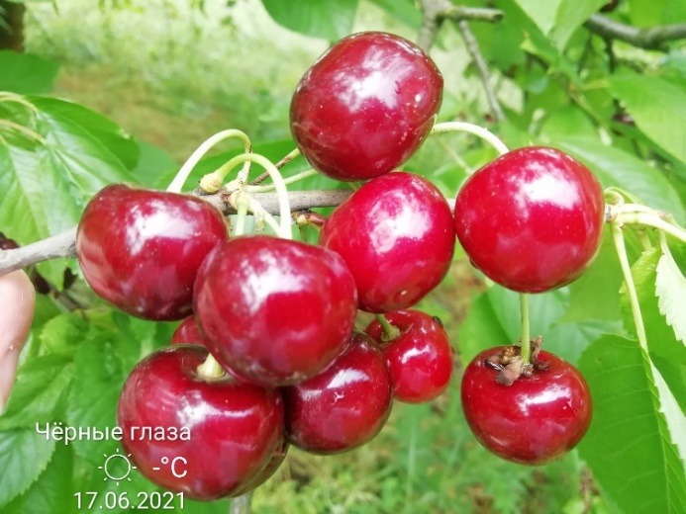
 |  |  |  |  | 4 | свисающая (плакучая)
 |  |  | 3. | Дерево: ветвление | 3 | слабое
 |  |  | (*) |  | 5 | среднее | 5
 |  |  |  |  | 7 | сильное
 |  |  | 4. | Молодой побег: антоциановая окраска кончика (во время быстрого роста) | 1 | отсутствует или очень слабая
 |  |  |  |  | 3 | слабая
 |  |  |  |  | 5 | средняя
 |  |  |  |  | 7 | сильная | 7
 |  |  |  |  | 9 | очень сильная
 |  |  | 5. | Молодой побег: опушение кончика (во время быстрого роста) | 3 | слабое | 3
 |  |  |  |  | 5 | среднее
 |  |  |  |  | 7 | сильное
 |  |  | 6. | Прирост прошлого года: длина междоузлия | 1 | обычное | 1
 |  |  | (*) |  | 2 | короткое
 |  |  | 7. | Прирост прошлого года: число чечевичек | 3 | мало
 |  |  |  |  | 5 | среднее число | 5
 |  |  |  |  | 7 | много
 |  |  | 8. | Прирост прошлого года: толщина (в средней части) | 3 | тонкий
 |  |  |  |  | 5 | средней толщины | 5
 |  |  |  |  | 7 | толстый
 |  |  | 9. | Листовая пластинка: длина | 3 | короткая
 |  |  |  |  | 5 | средней длины | 5
 |  |  |  |  | 7 | длинная
...

ВИШНЯ
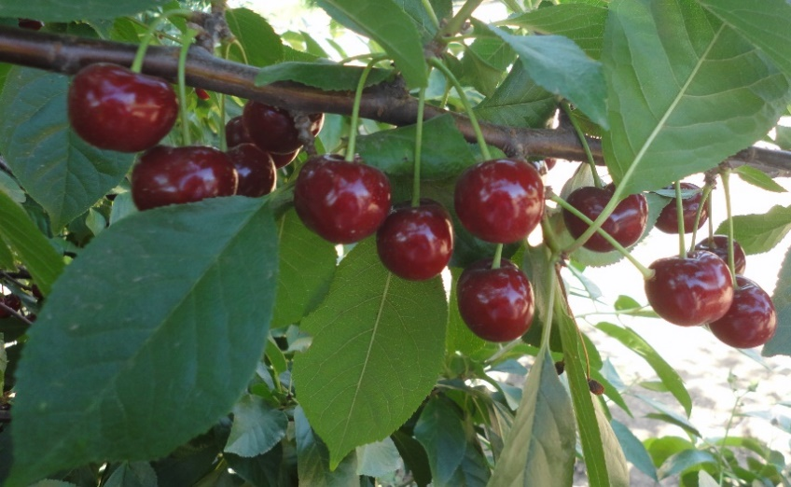

Характеристика основных биологических и хозяйственных признаков сортов вишни

Гриот Тимирязевский



...
Фото

Южанка
...
Наименование сорта | Происхождение | Помологическое описание сорта | Фенотипическая характеризация по комплексу характеристик ООС и UPOV
 |  |  | Признак |  | Индекс | Степень выраженности | Резуль-тат
 |  |  | 1. | Растение: сила роста | 1 | очень слаборослое
 |  |  |  |  | 3 | слаборослое
 |  |  |  |  | 5 | среднерослое | 5
 |  |  |  |  | 7 | сильнорослое
 |  |  |  |  | 9 | очень сильнорослое
 |  |  | 2. | Растение: форма кроны | 1 | прямостоячая
 |  |  | (*) |  | 2 | полупрямостоячая
 |  |  |  |  | 3 | раскидистая | 3
 | Фото |  |  |  | 4 | свисающая (плакучая)


 |  |  | 3. | Растение: ветвление | 3 | слабое
 |  |  | (*) |  | 5 | среднее | 5
 |  |  |  |  | 7 | сильное
 |  |  | 4. | Растение: расположение почек | 1 | вдоль всей ветви | 1
 |  |  |  |  | 2 | только в срединной и периферической части ветви
 |  |  |  |  | 3 | только в периферической части ветви
 |  |  | 5. | Молодой побег: антоциановая окраска кончика (во время быстрого роста) | 1 | отсутствует или очень слабая | 1
 |  |  |  |  | 3 | слабая
 |  |  |  |  | 5 | средняя
 |  |  |  |  | 7 | сильная
 |  |  |  |  | 9 | очень сильная
 |  |  | 6. | Молодой побег: опушение кончика (во время быстрого роста) | 3 | слабое | 3
 |  |  |  |  | 5 | среднее
 |  |  |  |  | 7 | сильное
 |  |  | 7. | Прирост прошлого года: длина междоузлия | 1 | обычное | 1
 |  |  | (*) |  | 2 | короткое
 |  |  | 8. | Прирост прошлого года: число чечевичек | 3 | мало | 3
 |  |  |  |  | 5 | среднее число
 |  |  |  |  | 7 | много
 |  |  | 9. | Листовая пластинка: длина | 3 | короткая
 |  |  |  |  | 5 | средней длины | 5
 |  |  |  |  | 7 | длинная
 |  |  | 10. | Листовая пластинка: ширина | 3 | узкая
 |  |  |  |  | 5 | средней ширины | 5
 |  |  |  |  | 7 | широкая
 |  |  | 11. | Листовая пластинка: отношение длины к ширине | 3 | низкое
 |  |  | (*) |  | 5 | среднее | 5
...

Подвои косточковых к-р



Характеристика основных биологических и хозяйственных признаков подвоев косточковых культур

ПМК СК 3
...
Наименование | Происхождение | Описание подвоя | Фенотипическая характеризация по комплексу характеристик ООС и UPOV
 |  |  |  |  | 3 | раскидистое
 |  |  |  |  | 5 | плакучее
 |  |  | 3. | Растение: ветвление | 3 | слабое | 5
 |  |  |  |  | 5 | среднее
 |  |  |  |  | 7 | сильное
 |  |  | 4. | Однолетний побег: толщина | 3 | тонкий | 3
 |  |  |  |  | 5 | средней толщины
 |  |  |  |  | 7 | толстый
 |  |  | 5. | Однолетний побег: длина междоузлия (в средней трети побега) | 3 | короткое | 3
 | Фото |  |  |  | 5 | средней длины



 |  |  |  |  | 7 | длинное
 |  |  | 6. | Однолетний побег: опушение (в верхней трети) | 1 | отсутствует | 1
 |  |  |  |  | 9 | имеется
 |  |  | 7. | Однолетний побег: число чечевичек | 3 | мало | 5
 |  |  |  |  | 5 | среднее число
 |  |  |  |  | 7 | много
 |  |  | 8. | Однолетний побег: антоциановая окраска кончика | 1 | отсутствует или очень слабая | 1
 |  |  |  |  | 3 | слабая
 |  |  |  |  | 5 | средняя
 |  |  |  |  | 7 | сильная
 |  |  |  |  | 9 | очень сильная
 |  |  | 9. | Однолетний побег: вегетативная почка: положение относительно побега | 1 | прижатая | 2
 |  |  |  |  | 2 | слегка отклоненная
 |  |  |  |  | 3 | заметно отклоненная
 |  |  | 10. | Однолетний побег: размер вегетативной почки | 3 | мелкая | 3
 |  |  |  |  | 5 | среднего размера
 |  |  |  |  | 7 | крупная
 |  |  | 11. | Однолетний побег: форма вершины вегетативной почки | 1 | острая | 1
 |  |  |  |  | 2 | тупая
 |  |  |  |  | 3 | округлая
 |  |  | 12. | Однолетний побег: размер основания вегетативной почки | 3 | маленькое | 5
 |  |  |  |  | 5 | среднего размера
 |  |  |  |  | 7 | большое
 |  |  | 13. | Однолетний побег: ветвление (в конце лета) | 3 | слабое | 3
...

ПК СК 1
...
Наименование | Происхождение | Описание подвоя | Фенотипическая характеризация по комплексу характеристик ООС и UPOV
 |  |  | 1. | Растение: сила роста | 3 | слаборослое | 5
 |  |  |  |  | 5 | среднерослое
 |  |  |  |  | 7 | сильнорослое
 |  |  | 2. | Растение: форма роста | 1 | прямостоящее | 3
 |  |  |  |  | 3 | раскидистое
 |  |  |  |  | 5 | плакучее
 |  |  | 3. | Растение: ветвление | 3 | слабое | 5
 |  |  |  |  | 5 | среднее
 | Фото |  |  |  | 7 | сильное
 |  |  | 4. | Однолетний побег: толщина | 3 | тонкий | 5

 |  |  |  |  | 5 | средней толщины
 |  |  |  |  | 7 | толстый
 |  |  | 5. | Однолетний побег: длина междоузлия (в средней трети побега) | 3 | короткое | 5
 |  |  |  |  | 5 | средней длины
 |  |  |  |  | 7 | длинное
 |  |  | 6. | Однолетний побег: опушение (в верхней трети) | 1 | отсутствует | 1
 |  |  |  |  | 9 | имеется
 |  |  | 7. | Однолетний побег: число чечевичек | 3 | мало | 5
 |  |  |  |  | 5 | среднее число
 |  |  |  |  | 7 | много
 |  |  | 8. | Однолетний побег: антоциановая окраска кончика | 1 | отсутствует или очень слабая | 1
 |  |  |  |  | 3 | слабая
 |  |  |  |  | 5 | средняя
 |  |  |  |  | 7 | сильная
 |  |  |  |  | 9 | очень сильная
 |  |  | 9. | Однолетний побег: вегетативная почка: положение относительно побега | 1 | прижатая | 1
 |  |  |  |  | 2 | слегка отклоненная
 |  |  |  |  | 3 | заметно отклоненная
 |  |  | 10. | Однолетний побег: размер вегетативной почки | 3 | мелкая | 3
 |  |  |  |  | 5 | среднего размера
 |  |  |  |  | 7 | крупная
 |  |  | 11. | Однолетний побег: форма вершины вегетативной почки | 1 | острая | 3
 |  |  |  |  | 2 | тупая
...

ПК СК 2
...
Наименование | Происхождение | Описание подвоя | Фенотипическая характеризация по комплексу характеристик ООС и UPOV
 |  |  | 1. | Растение: сила роста | 3 | слаборослое | 5
 |  |  |  |  | 5 | среднерослое
 |  |  |  |  | 7 | сильнорослое
 |  |  | 2. | Растение: форма роста | 1 | прямостоящее | 3
 |  |  |  |  | 3 | раскидистое
 |  |  |  |  | 5 | плакучее
 |  |  | 3. | Растение: ветвление | 3 | слабое | 3
 |  |  |  |  | 5 | среднее
 | Фото |  |  |  | 7 | сильное
 |  |  | 4. | Однолетний побег: толщина | 3 | тонкий | 5



 |  |  |  |  | 5 | средней толщины
 |  |  |  |  | 7 | толстый
 |  |  | 5. | Однолетний побег: длина междоузлия (в средней трети побега) | 3 | короткое | 5
 |  |  |  |  | 5 | средней длины
 |  |  |  |  | 7 | длинное
 |  |  | 6. | Однолетний побег: опушение (в верхней трети) | 1 | отсутствует | 1
 |  |  |  |  | 9 | имеется
 |  |  | 7. | Однолетний побег: число чечевичек | 3 | мало | 5
 |  |  |  |  | 5 | среднее число
 |  |  |  |  | 7 | много
 |  |  | 8. | Однолетний побег: антоциановая окраска кончика | 1 | отсутствует или очень слабая | 1
 |  |  |  |  | 3 | слабая
 |  |  |  |  | 5 | средняя
 |  |  |  |  | 7 | сильная
 |  |  |  |  | 9 | очень сильная
 |  |  | 9. | Однолетний побег: вегетативная почка: положение относительно побега | 1 | прижатая | 3
 |  |  |  |  | 2 | слегка отклоненная
 |  |  |  |  | 3 | заметно отклоненная
 |  |  | 10. | Однолетний побег: размер вегетативной почки | 3 | мелкая | 5
 |  |  |  |  | 5 | среднего размера
 |  |  |  |  | 7 | крупная
 |  |  | 11. | Однолетний побег: форма вершины вегетативной почки | 1 | острая | 1
 |  |  |  |  | 2 | тупая
 |  |  |  |  | 3 | округлая
...

подвои семечковых к-р



Характеристика основных биологических и хозяйственных признаков подвоев семечковых культур

СТ 6-7
Наименование | Происхождение | Описание подвоя | Фенотипическая характеризация по комплексу характеристик ООС и UPOV
Карликовый подвой яблони СТ 6-7 | Получен при свободном опылении подвоя М 4 | Сила и характер роста маточного куста: среднерослый, пряморослый. Побеги среднего размера, неветвящиеся, средней толщины, прямые, округлые в сечении, коричневато-бурые, опушенные. Чечевичек много, они среднего размера. Почки прижатые, средние, конические, опушенные. Листья среднего размера, продолговатые, широкояйцевидные, короткозаостренные, морщинистые, матовые, зеленые с желтоватым оттенком. Пластинка листа вогнутая, изогнута вниз, слабо опушенная с нижней стороны листа. Край листа слабо волнистый. Черешок среднего размера и толщины, опушенный, прилистники среднего размера, удлиненные. Укореняемость в маточнике хорошая, при хорошем окучивании образуется мочковатая многоярусная корневая система. Оканчивает вегетацию рано, что обеспечивает высокую зимостойкость привитых растений.
 |  |  | Признак |  | Индекс | Степень выраженности | Результат
 |  |  | 1. (*) | Растение: сила роста | 3 | слаборослое
 |  |  |  |  | 5 | среднерослое | 5
 |  |  |  |  | 7 | сильнорослое
 |  |  | 2. | Растение: Однолетний прирост: количество | 1 | очень мало
 |  |  |  |  | 3 | мало
 |  |  |  |  | 5 | среднее количество | 5
 | Фото |  |  |  | 7 | много
 |  |  |  |  | 9 | очень много


 |  |  | 3. (*) | Растение: Однолетний прирост: направление | 1 | вертикальный | 1
 |  |  |  |  | 2 | распростертый
 |  |  |  |  | 3 | поникший
 |  |  | 4. (*) | Растение: Однолетний прирост: рост | 1 | прямой | 1
 |  |  |  |  | 2 | волнообразный или зигзагообразный
 |  |  | 5. (*) | Однолетний прирост: опушение (на верхней половине) | 1 | отсутствует или очень слабое
 |  |  |  |  | 3 | слабое | 3
 |  |  |  |  | 5 | среднее
 |  |  |  |  | 7 | сильное
 |  |  |  |  | 9 | очень сильное
 |  |  | 6. (*) | Однолетний прирост: глянец коры | 1 | отсутствует или очень слабый
 |  |  |  |  | 3 | слабый
 |  |  |  |  | 5 | средний | 5
 |  |  |  |  | 7 | сильный
 |  |  |  |  | 9 | очень сильный
 |  |  | 7. (*) | Однолетний прирост: толщина (в средней части) | 3 | тонкий
 |  |  |  |  | 5 | средний | 5
 |  |  |  |  | 7 | толстый
 |  |  | 8. (*) | Однолетний прирост: длина междоузлий (в средней части) | 3 | короткие
 |  |  |  |  | 5 | средние | 5
 |  |  |  |  | 7 | длинные
 |  |  | 9. (*) | Однолетний прирост: количество чечевичек | 1 | отсутствуют или очень мало
 |  |  |  |  | 3 | мало
 |  |  |  |  | 5 | среднее количество | 7
 |  |  |  |  | 7 | много
 |  |  |  |  | 9 | очень много
 |  |  | 10. | Однолетний прирост: величина чечевичек | 3 | мелкие
 |  |  |  |  | 5 | средние | 5
 |  |  |  |  | 7 | крупные
...

V-5-4
...
Наименование | Происхождение | Описание подвоя | Фенотипическая характеризация по комплексу характеристик ООС и UPOV
 |  |  | 1. (*) | Растение: сила роста | 3 | слаборослое | 3
 |  |  |  |  | 5 | среднерослое
 |  |  |  |  | 7 | сильнорослое
 |  |  | 2. | Растение: Однолетний прирост: количество | 1 | очень мало
 |  |  |  |  | 3 | мало
 |  |  |  |  | 5 | среднее количество | 5
 |  |  |  |  | 7 | много
 |  |  |  |  | 9 | очень много
 |  | Фото | 3. (*) | Растение: Однолетний прирост: направление | 1 | вертикальный | 1
 |  |  |  |  | 2 | распростертый


 |  |  |  |  | 3 | поникший
 |  |  | 4. (*) | Растение: Однолетний прирост: рост | 1 | прямой | 1
 |  |  |  |  | 2 | волнообразный или зигзагообразный
 |  |  | 5. (*) | Однолетний прирост: опушение (на верхней половине) | 1 | отсутствует или очень слабое
 |  |  |  |  | 3 | слабое
 |  |  |  |  | 5 | среднее
 |  |  |  |  | 7 | сильное
 |  |  |  |  | 9 | очень сильное
 |  |  | 6. (*) | Однолетний прирост: глянец коры | 1 | отсутствует или очень слабый
 |  |  |  |  | 3 | слабый
 |  |  |  |  | 5 | средний
 |  |  |  |  | 7 | сильный
 |  |  |  |  | 9 | очень сильный
 |  |  | 7. (*) | Однолетний прирост: толщина (в средней части) | 3 | тонкий
 |  |  |  |  | 5 | средний | 5
 |  |  |  |  | 7 | толстый
 |  |  | 8. (*) | Однолетний прирост: длина междоузлий (в средней части) | 3 | короткие | 3
 |  |  |  |  | 5 | средние
 |  |  |  |  | 7 | длинные
 |  |  | 9. (*) | Однолетний прирост: количество чечевичек | 1 | отсутствуют или очень мало
 |  |  |  |  | 3 | мало | 3
 |  |  |  |  | 5 | среднее количество
...

СК2У
...
Наименование | Происхождение | Описание подвоя | Фенотипическая характеризация по комплексу характеристик ООС и UPOV
 |  |  |  |  | 7 | много
 |  |  |  |  | 9 | очень много
 |  |  | 3. (*) | Растение: Однолетний прирост: направление | 1 | вертикальный
 |  |  |  |  | 2 | распростертый | 2
 |  |  |  |  | 3 | поникший
 |  |  | 4. (*) | Растение: Однолетний прирост: рост | 1 | прямой
 |  |  |  |  | 2 | волнообразный или зигзагообразный | 2
 |  |  | 5. (*) | Однолетний прирост: опушение (на верхней половине) | 1 | отсутствует или очень слабое
 | Фото |  |  |  | 3 | слабое
 |  |  |  |  | 5 | среднее | 3


 |  |  |  |  | 7 | сильное
 |  |  |  |  | 9 | очень сильное
 |  |  | 6. (*) | Однолетний прирост: глянец коры | 1 | отсутствует или очень слабый
 |  |  |  |  |  | слабый
 |  |  |  |  | 3 | средний | 3
 |  |  |  |  | 5 | сильный
 |  |  |  |  | 7 | очень сильный
 |  |  |  |  | 9
 |  |  | 7. (*) | Однолетний прирост: толщина (в средней части) | 3 | тонкий
 |  |  |  |  | 5 | средний | 5
 |  |  |  |  | 7 | толстый
 |  |  | 8. (*) | Однолетний прирост: длина междоузлий (в средней части) | 3 | короткие
 |  |  |  |  | 5 | средние | 5
 |  |  |  |  | 7 | длинные
 |  |  | 9. (*) | Однолетний прирост: количество чечевичек | 1 | отсутствуют или очень мало
 |  |  |  |  | 3 | мало
 |  |  |  |  | 5 | среднее количество | 5
 |  |  |  |  | 7 | много
 |  |  |  |  | 9 | очень много
 |  |  | 10. | Однолетний прирост: величина чечевичек | 3 | мелкие
 |  |  |  |  | 5 | средние | 5
 |  |  |  |  | 7 | крупные
 |  |  | 11. | Однолетний прирост: форма чечевичек | 1 | эллиптические
 |  |  |  |  | 2 | широко эллиптические | 3
 |  |  |  |  | 3 | округлые
 |  |  | 12. (*) | Однолетний прирост: преобладающая окраска на солнечной стороне | 1 | зеленовато-коричневая
 |  |  |  |  | 2 | красно-коричневая
 |  |  |  |  | 3 | коричневая | 4
 |  |  |  |  | 4 | темно-коричневая
 |  |  | 13. (*) | Однолетний прирост: размер почки | 3 | мелкая
 |  |  |  |  | 5 | средняя | 3
 |  |  |  |  | 7 | крупная
...

СК 3
...
Наименование | Происхождение | Описание подвоя | Фенотипическая характеризация по комплексу характеристик ООС и UPOV
 |  |  | 1. (*) | Растение: сила роста | 3 | слаборослое
 |  |  |  |  | 5 | среднерослое | 3
 |  |  |  |  | 7 | сильнорослое
 |  |  | 2. | Растение: Однолетний прирост: количество | 1 | очень мало
 |  |  |  |  | 3 | мало
 |  |  |  |  | 5 | среднее количество | 5
 |  |  |  |  | 7 | много
 |  |  |  |  | 9 | очень много
 | Фото |  | 3. (*) | Растение: Однолетний прирост: направление | 1 | вертикальный | 1
 |  |  |  |  | 2 | распростертый


 |  |  |  |  | 3 | поникший
 |  |  | 4. (*) | Растение: Однолетний прирост: рост | 1 | прямой | 1
 |  |  |  |  | 2 | волнообразный или зигзагообразный
 |  |  | 5. (*) | Однолетний прирост: опушение (на верхней половине) | 1 | отсутствует или очень слабое
 |  |  |  |  |  | слабое | 3
 |  |  |  |  | 3 | среднее
 |  |  |  |  | 5 | сильное
 |  |  |  |  | 7 | очень сильное
 |  |  |  |  | 9
 |  |  | 6. (*) | Однолетний прирост: глянец коры | 1 | отсутствует или очень слабый
 |  |  |  |  | 3 | слабый
 |  |  |  |  | 5 | средний | 3
 |  |  |  |  | 7 | сильный
 |  |  |  |  | 9 | очень сильный
 |  |  | 7. (*) | Однолетний прирост: толщина (в средней части) | 3 | тонкий
 |  |  |  |  | 5 | средний | 5
 |  |  |  |  | 7 | толстый
 |  |  | 8. (*) | Однолетний прирост: длина междоузлий (в средней части) | 3 | короткие
 |  |  |  |  | 5 | средние | 5
 |  |  |  |  | 7 | длинные
 |  |  | 9. (*) | Однолетний прирост: количество чечевичек | 1 | отсутствуют или очень мало
 |  |  |  |  | 3 | мало
 |  |  |  |  | 5 | среднее количество | 7
 |  |  |  |  | 7 | много
 |  |  |  |  | 9 | очень много
 |  |  | 10. | Однолетний прирост: величина чечевичек | 3 | мелкие
 |  |  |  |  | 5 | средние | 5
 |  |  |  |  | 7 | крупные
 |  |  | 11. | Однолетний прирост: форма чечевичек | 1 | эллиптические
 |  |  |  |  | 2 | широко эллиптические | 2
 |  |  |  |  | 3 | округлые
 |  |  | 12. (*) | Однолетний прирост: преобладающая окраска на солнечной стороне | 1 | зеленовато-коричневая
...

СК 4
Наименование | Происхождение | Описание подвоя | Фенотипическая характеризация по комплексу характеристик ООС и UPOV
Карликовый подвой СК 4 | Подвой М 8 х Боровинка | Привитые деревья высокоурожайны, плоды хорошо окрашены и высокого товарного качества. Сила и характер роста маточного куста: среднерослый, пряморослый. Побеги среднего размера, неветвящиеся, средней толщины, прямые, округлые в сечении, коричневые, слабо опушенные. Чечевичек среднее количество, они округлые, среднего размера. Почки плотно прижаты, крупные, округлые. Листья среднего размера, ровные в поперечном сечении, с зубчатым краем и заостренной верхушкой средней длины. Пластинка листа, слабо опушенная снизу. Антоциановая окраска жилок слабая. Черешок длинный, прилистник среднего размера, ланцетный
 |  |  | Признак |  | Индекс | Степень выраженности | Результат
 |  |  | 1. (*) | Растение: сила роста | 3 | слаборослое
 |  |  |  |  | 5 | среднерослое | 5
 |  |  |  |  | 7 | сильнорослое
 |  |  | 2. | Растение: Однолетний прирост: количество | 1 | очень мало
 |  |  |  |  | 3 | мало
 |  |  |  |  | 5 | среднее количество | 5
 |  |  |  |  | 7 | много
 | Фото |  |  |  | 9 | очень много

 |  |  | 3. (*) | Растение: Однолетний прирост: направление | 1 | вертикальный
 |  |  |  |  | 2 | распростертый | 2
 |  |  |  |  | 3 | поникший
 |  |  | 4. (*) | Растение: Однолетний прирост: рост | 1 | прямой | 1
 |  |  |  |  | 2 | волнообразный или зигзагообразный
 |  |  | 5. (*) | Однолетний прирост: опушение (на верхней половине) | 1 | отсутствует или очень
 |  |  |  |  | 3 | слабое | 3
 |  |  |  |  | 5 | среднее
 |  |  |  |  | 7 | сильное
 |  |  |  |  | 9 | очень сильное
 |  |  | 6. (*) | Однолетний прирост: глянец коры | 1 | отсутствует или очень слабый
 |  |  |  |  |  | слабый
 |  |  |  |  | 3 | средний | 7
 |  |  |  |  | 5 | сильный
 |  |  |  |  | 7 | очень сильный
 |  |  |  |  | 9
 |  |  | 7. (*) | Однолетний прирост: толщина (в средней части) | 3 | тонкий
 |  |  |  |  | 5 | средний | 5
 |  |  |  |  | 7 | толстый
 |  |  | 8. (*) | Однолетний прирост: длина междоузлий (в средней части) | 3 | короткие
 |  |  |  |  | 5 | средние | 5
 |  |  |  |  | 7 | длинные
 |  |  | 9. (*) | Однолетний прирост: количество чечевичек | 1 | отсутствуют или очень мало
 |  |  |  |  | 3 | мало
 |  |  |  |  | 5 | среднее количество | 5
 |  |  |  |  | 7 | много
 |  |  |  |  | 9 | очень много
 |  |  | 10. | Однолетний прирост: величина чечевичек | 3 | мелкие
 |  |  |  |  | 5 | средние | 5
 |  |  |  |  | 7 | крупные
 |  |  | 11. | Однолетний прирост: форма чечевичек | 1 | эллиптические
 |  |  |  |  | 2 | широко эллиптические | 3
...

СК 7
Наименование | Происхождение | Описание подвоя | Фенотипическая характеризация по комплексу характеристик ООС и UPOV
Карликовый подвой СК 7 | Неизвестно | Привитые деревья очень скороплодны и урожайны, плоды хорошо окрашены и высокого товарного качества. Сила и характер роста маточного куста: слаборослый, распростертый. Побеги среднего размера, иногда волнообразные, средневетвящиеся, средней толщины, округлые в сечении, темно-коричневые, среднеопушенные. Чечевичек мало, они округлые, среднего размера. Почки плотно прижаты, крупные, округлые. Листья среднего размера, ровные в поперечном сечении, с зубчатым краем и заостренной, длинной верхушкой. Пластинка листа ровная, слабо опушенная. Антоциановая окраска жилок слабая. Черешок и прилистник среднего размера.
 |  |  | Признак |  | Индекс | Степень выраженности | Результат
 |  |  | 1. (*) | Растение: сила роста | 3 | слаборослое
 |  |  |  |  | 5 | среднерослое | 5
 |  |  |  |  | 7 | сильнорослое
 |  |  | 2. | Растение: Однолетний прирост: количество | 1 | очень мало
 |  |  |  |  | 3 | мало

 | Фото |  |  |  | 5 | среднее количество | 5
 |  |  |  |  | 7 | много

 |  |  |  |  | 9 | очень много
 |  |  | 3. (*) | Растение: Однолетний прирост: направление | 1 | вертикальный
 |  |  |  |  | 2 | распростертый | 2
 |  |  |  |  | 3 | поникший
 |  |  | 4. (*) | Растение: Однолетний прирост: рост | 1 | прямой | 2
 |  |  |  |  | 2 | волнообразный или зигзагообразный
 |  |  | 5. (*) | Однолетний прирост: опушение (на верхней половине) | 1 | отсутствует или очень слабое
 |  |  |  |  | 3 | слабое | 3
 |  |  |  |  | 5 | среднее
 |  |  |  |  | 7 | сильное
 |  |  |  |  | 9 | очень сильное
 |  |  | 6. (*) | Однолетний прирост: глянец коры | 1 | отсутствует или очень слабый
 |  |  |  |  |  | слабый
 |  |  |  |  | 3 | средний | 5
 |  |  |  |  | 5 | сильный
 |  |  |  |  | 7 | очень сильный
 |  |  |  |  | 9
 |  |  | 7. (*) | Однолетний прирост: толщина (в средней части) | 3 | тонкий
 |  |  |  |  | 5 | средний | 7
 |  |  |  |  | 7 | толстый
 |  |  | 8. (*) | Однолетний прирост: длина междоузлий (в средней части) | 3 | короткие
 |  |  |  |  | 5 | средние | 7
 |  |  |  |  | 7 | длинные
 |  |  | 9. (*) | Однолетний прирост: количество чечевичек | 1 | отсутствуют или очень мало
 |  |  |  |  | 3 | мало
 |  |  |  |  | 5 | среднее количество | 3
 |  |  |  |  | 7 | много
 |  |  |  |  | 9 | очень много
 |  |  | 10. | Однолетний прирост: величина чечевичек | 3 | мелкие
 |  |  |  |  | 5 | средние | 5
 |  |  |  |  | 7 | крупные
 |  |  | 11. | Однолетний прирост: форма чечевичек | 1 | эллиптические
 |  |  |  |  | 2 | широко эллиптические | 1
...

